CASAV7
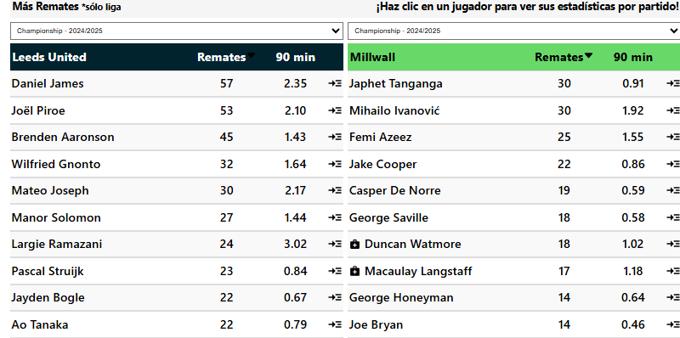
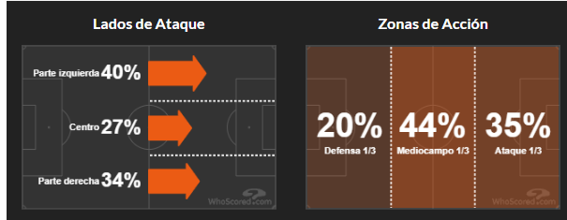
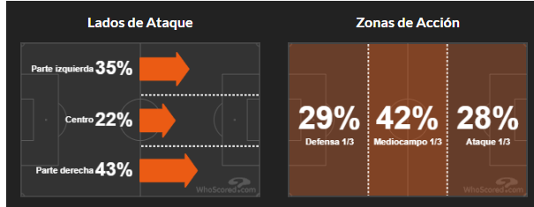
 |  |  |  |  |  |  |  | Miércoles, 12 Marzo 13:45
 |  | G1 |  |  |  | G2 |  |  |  |  |  | Corners Primera Mitad G1 |  |  |  | Corners Segunda Mitad G1 |  |  |  | Corners Cada Mitad G1 |  |  |  | Promedio de Goles |  |  |  |  |  |  |  |  |  |  |  |  | Leeds tuvieron Más de 7.5 Córners en sus últimos 7 partidos de liga |  |  |  |  |  | Millwall tuvieron Más de 3.5 Córners en el 1° Tiempo en sus últimos 8 partidos de la liga fuera de casa |  |  |  |  |  |  |  | Marcó más córners en sus últimos 18 partidos de liga en casa 🔥 |  |  |  |  | Marcó más de 3.5 córners en sus últimos 4 partidos de liga fuera de casa 🔥
 | Leeds |  |  | VS | Millwall |  |  | Más/Menos Goles -> Más de 2.25 Goles |  |  |  | Corners | T.Partidos | P.CASA |  | Corners | T.Partidos | P.CASA |  | Corners | T.Partidos | P.CASA |  | 3 | Total | 2.1 |  |  |  |  |  |  |  |  |  |  | Millwall tuvieron Más de 7.5 Córners en sus últimos 6 partidos de la liga fuera de casa |  |  |  |  |  | Leeds tuvieron Más de 3.5 Córners en el 1° Tiempo en sus últimos 7 partidos de liga |  |  |  |  |  |  |  |  | Marcó más córners en 10/10 partidos de liga en casa |  |  |  |  | Marcó más de 3.5 córners en 7/10 partidos de liga fuera de casa
 | Corners | T.Partidos | P.CASA |  | Corners | T.Partidos | P.AFUERA |  |  |  |  | Mas de 3.5 | 100% | 100% |  | Mas de 3.5 | 80% | 80% |  | Mas de 3.5 | 80% | 80% |  | 2.5 | A Favor | 0.9 |  |  |  |  |  |  |  |  |  |  | Leeds tuvieron Más de 7.5 Córners en sus últimos 6 partidos de liga en casa |  |  |  |  |  | Leeds tuvieron Más de 3.5 Córners en el 1° Tiempo en sus últimos 6 partidos de liga en casa |  |  |  |  |  |  |  |  | Marcó más de 3.5 córners en sus últimos 18 partidos de liga en casa 🔥
 | Mas de 7.5 | 100% | 100% |  | Mas de 7.5 | 80% | 100% |  |  |  |  | Mas de 4.5 | 80% | 100% |  | Mas de 4.5 | 60% | 80% |  | Mas de 4.5 | 60% | 80% |  | 0.5 | En Contra | 1.1 |  |  |  |  |  |  |  |  |  |  | Millwall tuvieron Más de 7.5 Córners en sus últimos 4 partidos de liga |  |  |  |  |  | Millwall tuvieron Más de 3.5 Córners en el 1° Tiempo en sus últimos 4 partidos de liga |  |  |  |  |  |  |  |  | Marcó más de 3.5 córners en 10/10 partidos de liga en casa |  |  |  |  | Más de 3,5 córners en el 1° tiempo en sus últimos 8 partidos de liga fuera de casa 🔥
 | Mas de 8.5 | 80% | 100% |  | Mas de 8.5 | 60% | 60% |  |  |  |  | Mas de 5.5 | 60% | 80% |  | Mas de 5.5 | 60% | 60% |  | Mas de 5.5 |  |  |  |  |  |  |  |  |  |  |  |  |  |  |  |  |  |  |  |  |  |  |  |  |  |  |  |  |  |  |  | Marcó más de 4.5 córners en sus últimos 18 partidos de liga en casa 🔥 |  |  |  |  | Más de 3,5 córners en el 1° tiempo en 9/10 partidos de liga fuera de casa
 | Mas de 9.5 | 80% | 100% |  | Mas de 9.5 | 60% | 60% | Leeds | Handicap -3.5 |  | 1.44 | Mas de 6.5 |  | 80% |  | Mas de 6.5 |  |  |  | Mas de 6.5 |  |  |  | Promedio de Goles en el 1er Tiempo |  |  |  |  |  |  |  |  |  |  |  |  | Leeds tuvieron Más de 8.5 Córners en sus últimos 6 partidos de liga en casa |  |  |  |  |  | Leeds tuvieron Más de 4.5 Córners en el 1° Tiempo en sus últimos 6 partidos de liga en casa |  |  |  |  |  |  |  |  | Marcó más de 4.5 córners en 10/10 partidos de liga en casa |  |  |  |  | Más de 7.5 córners en sus últimos 6 partidos de liga fuera de casa 🔥
 | Mas de 10.5 | 60% | 80% |  | Mas de 10.5 |  |  | Leeds | Mas de 6 | 1.4 |  |  |  |  |  |  |  |  |  |  |  |  |  | 1.3 | Total | 0.9 |  |  |  |  |  |  |  |  |  |  |  |  |  |  |  |  |  |  |  |  |  |  |  |  |  | Marcó más de 6.5 córners en sus últimos 6 partidos de liga en casa 🔥 |  |  |  |  | Más de 7.5 córners en 7/10 partidos de liga fuera de casa
 | Mas de 11.5 | 60% | 80% |  | Mas de 11.5 |  |  | Millwall | Mas de 2 | 1.5 |  | Corners Primera Mitad G2 |  |  |  | Corners Segunda Mitad G2 |  |  |  | Corners Cada Mitad G2 |  |  |  | 1.1 | A Favor | 0,3 |  |  |  |  |  |  |  |  |  |  | Leeds tuvieron Más de 9.5 Córners en sus últimos 6 partidos de liga en casa |  |  |  |  |  | Leeds tuvieron Más de 5.5 Córners en el 1° Tiempo en sus últimos 3 partidos de liga en casa |  |  |  |  |  |  |  |  | Marcó más de 6.5 córners en 9/10 partidos de liga en casa |  |  |  |  | Ambos equipos tuvieron 4 o más córners en sus últimos 3 partidos de liga fuera de casa. 🔥
 |  |  |  |  |  |  |  |  |  |  |  | Corners | T.Partidos | P.AFUERA |  | Corners | T.Partidos | P.AFUERA |  | Corners | T.Partidos | P.AFUERA |  | 0.3 | En Contra | 0.6 |  |  |  |  |  |  |  |  |  |  |  |  |  |  |  |  |  |  |  |  |  |  |  |  |  | Marcó más de 5.5 córners en sus últimos 6 partidos de liga en casa 🔥 |  |  |  |  | Ambos equipos tuvieron 3 o más córners en sus últimos 3 partidos de liga fuera de casa. 🔥
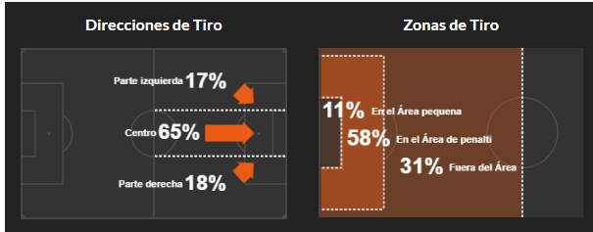
 | Favor de Equipo |  |  |  | Contra del Equipo |  |  | Cada Equipo |  |  |  | Mas de 3.5 | 80% | 100% |  | Mas de 3.5 | 80% | 80% |  | Mas de 3.5 | 60% | 80% |  |  |  |  |  |  |  |  |  |  |  |  |  |  | Leeds marcó Más de 4.5 Córners en sus últimos 20 partidos de liga |  |  |  |  |  | Leeds tuvieron Más de 6.5 Córners en el 1° Tiempo en sus últimos 3 partidos de liga en casa |  |  |  |  |  |  |  |  | Marcó más de 5.5 córners en 9/10 partidos de liga en casa |  |  |  |  | Ambos equipos tuvieron 3 o más córners en 7/10 partidos de liga fuera de casa.
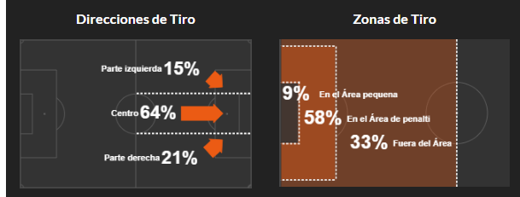
 | G1 |  |  |  | G1 |  |  | G1 |  |  |  | Mas de 4.5 |  |  |  | Mas de 4.5 | 80% | 60% |  | Mas de 4.5 |  |  |  | Promedio de Goles en el 2do Tiempo |  |  |  |  |  |  |  |  |  |  |  |  | Leeds marcó Más de 4.5 Córners en sus últimos 18 partidos de liga en casa
 | Corners | T.Partidos | P.CASA |  | Corners | T.Partidos | P.CASA | Corners | T.Partidos | P.CASA |  | Mas de 5.5 |  |  |  | Mas de 5.5 | 60% |  |  | Mas de 5.5 |  |  |  | 1.7 | Total | 1.2 |  |  |  |  |  |  |  |  |  |  |  |  |  |  |  |  | Leeds tuvieron Más de 3.5 Córners en el 2° Tiempo en sus últimos 3 partidos de liga |  |  |  |  |  |  |  |  | Más de 3,5 córners en el 1° tiempo en sus últimos 6 partidos de liga en casa |  |  |  |  | Encajó más de 3.5 córners en sus últimos 3 partidos de liga fuera de casa 🔥
 | Mas de 4.5 | 100% | 100% |  | Mas de 4.5 |  |  | Mas de 2.5 | 80% | 60% |  | Mas de 6.5 |  |  |  | Mas de 6.5 |  |  |  | Mas de 6.5 |  |  |  | 1.4 | A Favor | 0.7 |  |  |  |  |  |  |  |  |  |  | Leeds marcó Más de 5.5 Córners en sus últimos 6 partidos de liga en casa |  |  |  |  |  |  |  |  |  |  |  |  |  |  | Más de 3,5 córners en el 1° tiempo en 9/10 partidos de liga en casa |  |  |  |  | Encajó más de 3.5 córners en 8/10 partidos de liga fuera de casa
 | Mas de 5.5 | 80% | 100% |  | Mas de 5.5 |  |  | Mas de 3.5 |  |  |  |  |  |  |  |  |  |  |  |  |  |  |  | 0.2 | En Contra | 0.5 |  |  |  |  |  |  |  |  |  |  |  |  |  |  |  |  | Leeds tuvieron Más de 3.5 Córners en Cada Tiempo en sus últimos 3 partidos de liga |  |  |  |  |  |  |  |  | Más de 4,5 córners en el 1° tiempo en sus últimos 6 partidos de liga en casa
 | Mas de 6.5 | 60% | 100% |  | Mas de 6.5 |  |  |  |  |  |  | Promedio de Córners |  |  |  | Promedio de Córners del 1er Tiempo |  |  |  | Promedio de Córners del 2do Tiempo |  |  |  |  |  |  |  |  |  |  |  |  |  |  |  |  | Leeds marcó Más de 6.5 Córners en sus últimos 6 partidos de liga en casa |  |  |  |  |  |  |  |  |  |  |  |  |  |  | Más de 4,5 córners en el 1° tiempo en 7/10 partidos de liga en casa
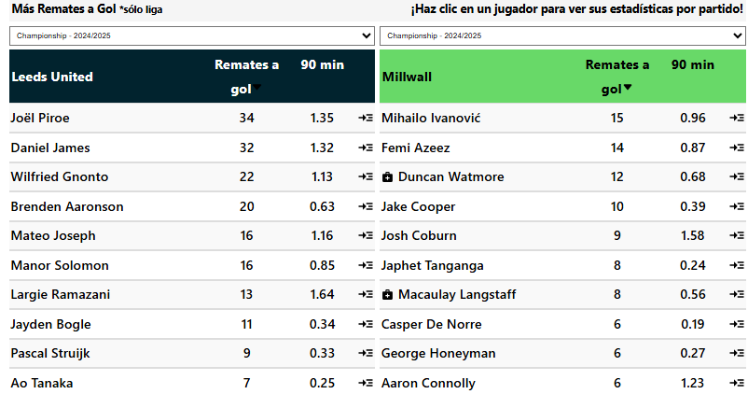
 |  |  |  |  |  |  |  |  |  |  |  | 11.3 | Total | 10.4 |  | 5.9 | Total | 5 |  | 4.8 | Total | 6.2 |  |  | Tipo de Gol G1 |  |  |  |  |  |  |  |  |  |  |  |  |  |  |  |  |  |  |  |  |  |  |  |  |  |  | Más de 5,5 córners en el 1° tiempo en sus últimos 3 partidos de liga en casa
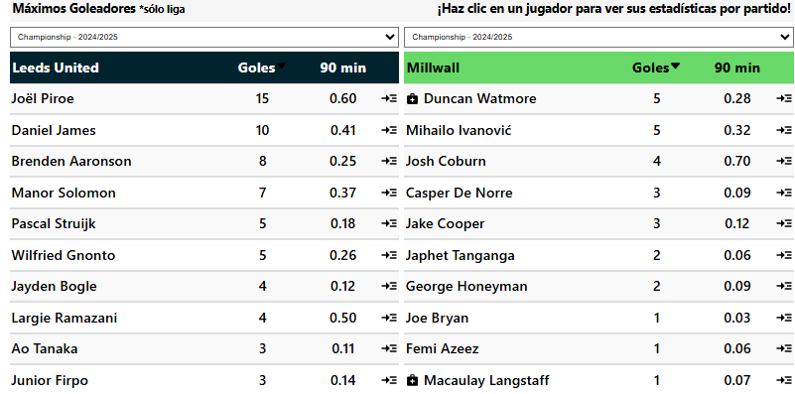
 | Favor de Equipo |  |  |  | Contra del Equipo |  |  | Cada Equipo |  |  |  | 8.8 | A Favor | 4.8 |  | 5 | A Favor | 2.8 |  | 3.6 | A Favor | 2 |  |  | Tipo | Favor | Contra |  |  |  |  |  |  |  |  |  | Leeds ganó el Handicap -2 de córners en sus últimos 16 partidos de liga en casa. |  |  |  |  |  |  |  |  |  |  |  |  |  |  | Más de 6,5 córners en el 1° tiempo en sus últimos 3 partidos de liga en casa
 | G2 |  |  |  | G2 |  |  | G2 |  |  |  | 2.5 | En Contra | 5.6 |  | 0.9 | En Contra | 2.2 |  | 1.6 | En Contra | 3.4 |  |  | J. Abierto | 28 | 3 |  |  |  |  |  |  |  |  |  |  |  |  |  |  |  |  |  |  |  |  |  |  |  |  | Más de 7.5 córners en sus últimos 6 partidos de liga en casa
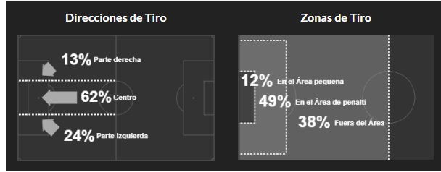
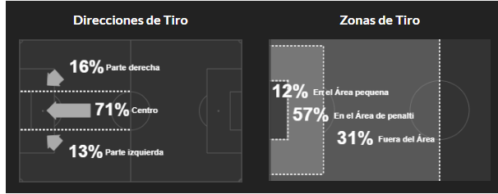
 | Corners | T.Partidos | P.AFUERA |  | Corners | T.Partidos | P.AFUERA | Corners | T.Partidos | P.AFUERA |  | Mas de 6 |  | Mas de 3 |  | Mas de 3 | 1.48 | Mas de 0,5 | 1.38 | Mas de 2.5 | 1.33 | Mas de 1 | 1.37 |  | contraataque | 7 | 1 |  |  |  |  |  |  |  |  |  | Leeds ganó el Handicap -1 de córners en sus últimos 16 partidos de liga en casa. |  |  |  |  |  |  |  |  |  |  |  |  |  |  | Más de 7.5 córners en 9/10 partidos de liga en casa
 | Mas de 4.5 |  |  |  | Mas de 4.5 | 60% | 60% | Mas de 2.5 | 80% | 80% |  | Promedio de Tarjetas |  |  |  | Promedio de Faltas |  |  |  | Promedio de Remates |  |  |  |  | Balon parado | 7 | 3 |  |  |  |  |  |  |  |  |  |  |  |  |  |  |  |  |  |  |  |  |  |  |  |  | Más de 8.5 córners en sus últimos 6 partidos de liga en casa
 | Mas de 5.5 |  |  |  | Mas de 5.5 | 60% | 60% | Mas de 3.5 | 80% | 60% |  | 3.6 | Total | 3.3 |  | 23.9 | Total | 24.2 |  | 18.7 | Total de R.Favor |  | 10.8 |  | Penalti | 3 | 1 |  |  |  |  |  |  |  |  |  | Leeds marcó Más Córners en sus últimos 18 partidos de liga en casa |  |  |  |  |  |  |  |  |  |  |  |  |  |  | Más de 8.5 córners en 9/10 partidos de liga en casa
 | Mas de 6.5 |  |  |  | Mas de 6.5 |  | 60% |  |  |  |  | 1.3 | A Favor | 2.2 |  | 10.7 | Recibidas | 12.8 |  | 5.6 | Total de R.Contra |  | 11.8 |  | Auto Gol |  | 1 |  |  |  |  |  |  |  |  |  |  |  |  |  |  |  |  |  |  |  |  |  |  |  |  | Más de 9.5 córners en sus últimos 6 partidos de liga en casa
 |  |  |  |  |  |  |  | Alineacion |  |  |  | 2.2 | En Contra | 1.2 |  | 13.2 | Cometidas | 11.4 |  | 6.5 | R.Gol a Favor |  | 3.6 |  |  |  |  |  |  |  |  |  |  |  |  |  | Leeds ganó el Handicap +1 de córners en sus últimos 18 partidos de liga en casa. |  |  |  |  |  |  |  |  |  |  |  |  |  |  | Más de 9.5 córners en 9/10 partidos de liga en casa
 | Handicap Mas Corners |  |  |  | Handicap Mas Corners |  |  | Partidos (10) | G1 | G2 |  |  |  |  |  |  |  |  |  | 2.2 | R.Gol en Contra |  | 3.3 |  | Tipo de Gol G2 |  |  |  |  |  |  |  |  |  |  |  |  |  |  |  |  |  |  |  |  |  |  |  |  |  |  | Más de 10.5 córners en 7/10 partidos de liga en casa
 | G1 |  |  |  | G2 |  |  | Mas usado | 4-2-3-1 | 4-2-3-1 |  | Promedio Fuera de Juego |  |  |  |  |  |  |  |  |  |  |  |  | Tipo | Favor | Contra |  |  |  |  |  |  |  |  |  | Leeds ganó el Handicap +2 de córners en sus últimos 27 partidos de liga.
 | Corners | T.Partidos | P.CASA |  | Corners | T.Partidos | P.AFUERA | Menos Usado |  | 3,4,3 |  | 2.4 | A Favor | 1.9 |  |  | Tipo de Pase G1 |  |  |  | Tipo de Pase G2 |  |  |  | J. Abierto | 10 | 12 |  |  |  |  |  |  |  |  |  | Leeds ganó el Handicap +2 de córners en sus últimos 18 partidos de liga en casa.
 | -2 |  | 100% |  | -2 |  |  |  |  |  |  | 1.2 | En Contra | 1 |  |  | Tipo | Favor | Contra |  | Tipo | Favor | Contra |  | contraataque | 1 | 1
 | -1 | 60% | 100% |  | -1 |  |  |  |  |  |  |  |  |  |  |  | Pa. Corto pp | 529 | 301 |  | Pa. Corto pp | 225 | 411 |  | Balon parado | 5 | 5 |  |  |  |  |  |  |  |  |  | Millwall registró que Ambos Equipos tuvieron 3 o más córners en sus últimos 4 partidos de liga
 | MAS | 60% | 100% |  | MAS |  |  | Apps | Goles | Tiros pp | Disciplina | Posesion% | AciertoPase% | Aéreos | Rating |  | Balon largo pp | 37 | 53 |  | Balon largo pp | 63 | 56 |  | Penalti | 1 | 1 |  |  |  |  |  |  |  |  |  | Millwall registró que Ambos Equipos tuvieron 3 o más córners en sus últimos 3 partidos de la liga fuera de casa.
 | 1 | 80% | 100% |  | 1 |  |  | 21 | 46 | 18.2 | 300 | 61.7 | 87.2 | 11.4 | 6.86 |  | Centros pp | 24 | 9 |  | Centros pp | 16 | 21 |  | Auto Gol |  | 1 |  |  |  |  |  |  |  |  |  | Leeds registró que Ambos Equipos tuvieron 3 o más córners en sus últimos 3 partidos de liga.
 | 2 | 100% | 100% |  | 2 |  |  | 21 | 21 | 10.6 | 441 | 38.2 | 67.8 | 22.6 | 6.64 |  | Pa. Hueco pp |  |  |  | Pa. Hueco pp |  |  |  |  |  |  |  |  |  |  |  |  |  |  |  | Millwall registró que Ambos Equipos tuvieron 4 o más córners en sus últimos 4 partidos de liga.
 |  |  |  |  |  |  |  |  |  |  |  |  |  |  |  |  |  |  |  |  |  |  |  |  |  |  |  |  |  |  |  |  |  |  |  |  | Millwall registró que Ambos Equipos tuvieron 4 o más córners en sus últimos 3 partidos de la liga fuera de casa.

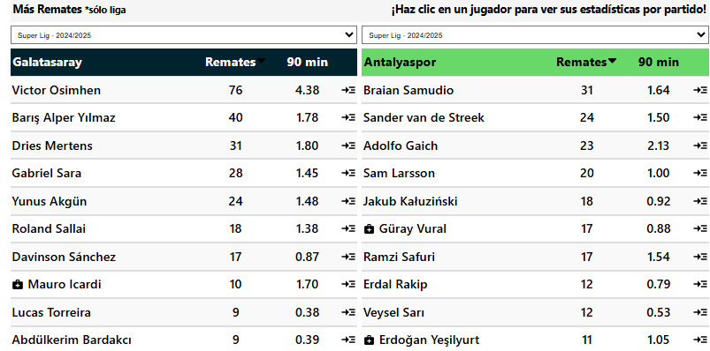
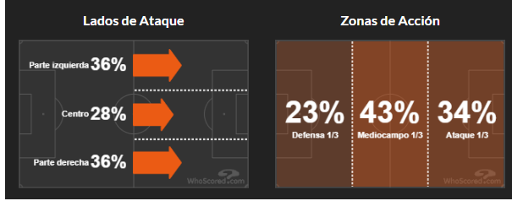
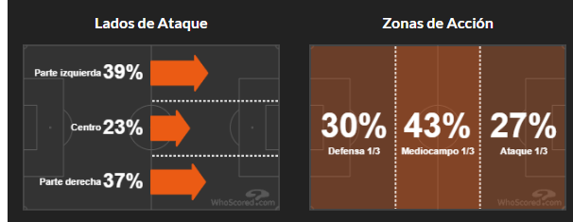
 |  |  |  |  |  |  |  | Viernes, 14 Marzo 11:30
 |  | G1 |  |  |  | G2 |  |  |  |  |  | Corners Primera Mitad G1 |  |  |  | Corners Segunda Mitad G1 |  |  |  | Corners Cada Mitad G1 |  |  |  | Promedio de Goles |  |  |  |  |  |  |  |  |  |  |  |  | Galatasaray tuvieron Más de 3.5 Córners en el 2° Tiempo en sus últimos 22 partidos de liga
 | Galatasaray |  |  | VS | Antalyaspor |  |  | Galatasaray para vencer al Intervalo |  |  |  | Corners | T.Partidos | P.CASA |  | Corners | T.Partidos | P.CASA |  | Corners | T.Partidos | P.CASA |  | 3.5 | Total | 3.2 |  |  |  |  |  |  |  |  |  |  | Galatasaray tuvieron Más de 3.5 Córners en el 2° Tiempo en sus últimos 12 partidos de liga en casa
 | Corners | T.Partidos | P.CASA |  | Corners | T.Partidos | P.AFUERA |  |  |  |  | Mas de 3.5 |  | 80% |  | Mas de 3.5 | 100% | 100% |  | Mas de 3.5 |  | 80% |  | 2.3 | A Favor | 0.9 |  |  |  |  |  |  |  |  |  |  | Antalyaspor tuvieron Más de 3.5 Córners en el 2° Tiempo en sus últimos 7 partidos de la liga fuera de casa
 | Mas de 7.5 | 60% | 80% |  | Mas de 7.5 | 60% | 80% |  |  |  |  | Mas de 4.5 |  | 60% |  | Mas de 4.5 | 100% | 60% |  | Mas de 4.5 |  |  |  | 1.2 | En Contra | 2.2 |  |  |  |  |  |  |  |  |  |  | Antalyaspor tuvieron Más de 3.5 Córners en el 2° Tiempo en sus últimos 4 partidos de liga
 | Mas de 8.5 | 60% | 60% |  | Mas de 8.5 | 60% | 80% |  |  |  |  | Mas de 5.5 |  | 60% |  | Mas de 5.5 |  |  |  | Mas de 5.5
 | Mas de 9.5 | 60% | 60% |  | Mas de 9.5 |  |  | Galatasaray | Handicap -3.5 |  | 1.9 | Mas de 6.5 |  | 60% |  | Mas de 6.5 |  |  |  | Mas de 6.5 |  |  |  | Promedio de Goles en el 1er Tiempo |  |  |  |  |  |  |  |  |  |  |  |  | Galatasaray tuvieron Más de 4.5 Córners en el 2° Tiempo en sus últimos 5 partidos de liga
 | Mas de 10.5 |  | 60% |  | Mas de 10.5 |  |  | Galatasaray | Mas de 5 | 1.37 |  |  |  |  |  |  |  |  |  |  |  |  |  | 1.6 | Total | 1.7 |  |  |  |  |  |  |  |  |  |  | Antalyaspor tuvieron Más de 4.5 Córners en el 2° Tiempo en sus últimos 4 partidos de liga
 | Mas de 11.5 |  |  |  | Mas de 11.5 |  |  | Antalyaspor | Mas de 2 | 1.33 |  | Corners Primera Mitad G2 |  |  |  | Corners Segunda Mitad G2 |  |  |  | Corners Cada Mitad G2 |  |  |  | 1.2 | A Favor | 0.5
 |  |  |  |  |  |  |  |  |  |  |  | Corners | T.Partidos | P.AFUERA |  | Corners | T.Partidos | P.AFUERA |  | Corners | T.Partidos | P.AFUERA |  | 0.3 | En Contra | 1.2 |  |  |  |  |  |  |  |  |  |  |  | Marcó más córners en 8/10 partidos de liga en casa
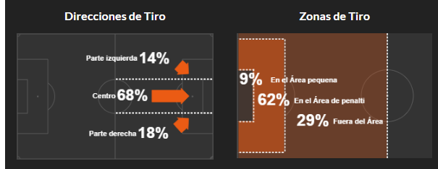
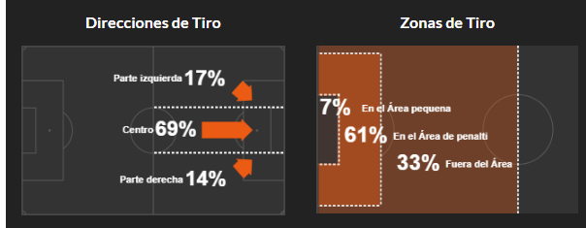
 | Favor de Equipo |  |  |  | Contra del Equipo |  |  | Cada Equipo |  |  |  | Mas de 3.5 |  | 80% |  | Mas de 3.5 | 80% | 100% |  | Mas de 3.5 |  | 80% |  |  |  |  |  |  |  |  |  |  |  |  |  |  |  |  | Marcó más de 3.5 córners en 8/10 partidos de liga en casa
 | G1 |  |  |  | G1 |  |  | G1 |  |  |  | Mas de 4.5 |  | 60% |  | Mas de 4.5 | 80% | 60% |  | Mas de 4.5 |  |  |  | Promedio de Goles en el 2do Tiempo |  |  |  |  |  |  |  |  |  |  |  |  |  |  | Marcó más de 4.5 córners en 8/10 partidos de liga en casa
 | Corners | T.Partidos | P.CASA |  | Corners | T.Partidos | P.CASA | Corners | T.Partidos | P.CASA |  | Mas de 5.5 |  |  |  | Mas de 5.5 |  |  |  | Mas de 5.5 |  |  |  | 1.9 | Total | 1.5 |  |  |  |  |  |  |  |  |  |  |  |  | Marcó más de 6.5 córners en 7/10 partidos de liga en casa
 | Mas de 4.5 |  | 80% |  | Mas de 4.5 | 60% |  | Mas de 2.5 | 80% |  |  | Mas de 6.5 |  |  |  | Mas de 6.5 |  |  |  | Mas de 6.5 |  |  |  | 1.1 | A Favor | 0.5 |  |  |  |  |  |  |  |  |  |  |  |  | Marcó más de 5.5 córners en 8/10 partidos de liga en casa |  |  |  |  | Ambos equipos tuvieron 3 o más córners en 7/10 partidos de liga fuera de casa.
 | Mas de 5.5 |  | 80% |  | Mas de 5.5 |  |  | Mas de 3.5 |  |  |  |  |  |  |  |  | Mas de 4 | 1.56 |  |  | Menos de 5.5 | 1.54 |  | 0.8 | En Contra | 1
 | Mas de 6.5 |  | 60% |  | Mas de 6.5 |  |  |  |  |  |  | Promedio de Córners |  |  |  | Promedio de Córners del 1er Tiempo |  |  |  | Promedio de Córners del 2do Tiempo |  |  |  |  |  |  |  |  |  |  |  |  |  |  |  |  |  |  | Más de 3,5 córners en el 1° tiempo en 8/10 partidos de liga en casa |  |  |  |  |  | Encajó más de 3.5 córners en 8/10 partidos de liga fuera de casa
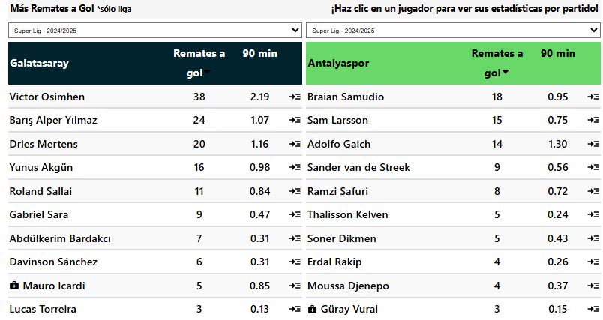
 |  |  |  |  |  |  |  |  |  |  |  | 11.1 | Total | 7.9 |  | 5.1 | Total | 4.2 |  | 4.8 | Total | 3.5 |  |  | Tipo de Gol G1 |  |  |  |  |  |  |  |  |  |  |  |  |  | Más de 4,5 córners en el 1° tiempo en 7/10 partidos de liga en casa |  |  |  |  |  | Encajó más de 4.5 córners en 7/10 partidos de liga fuera de casa
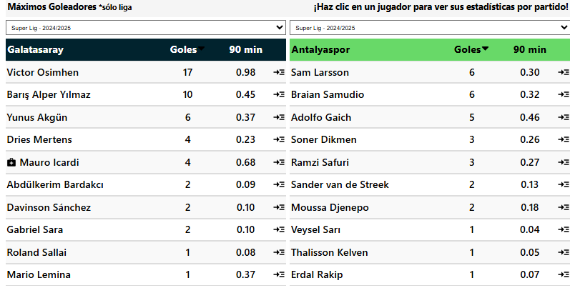
 | Favor de Equipo |  |  |  | Contra del Equipo |  |  | Cada Equipo |  |  |  | 7.8 | A Favor | 3.5 |  | 4 | A Favor | 1.6 |  | 3.8 | A Favor | 1.8 |  |  | Tipo | Favor | Contra |  |  |  |  |  |  |  |  |  |  |  | Más de 7.5 córners en 8/10 partidos de liga en casa
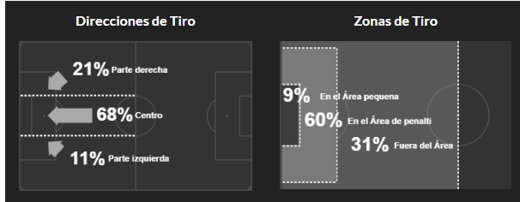
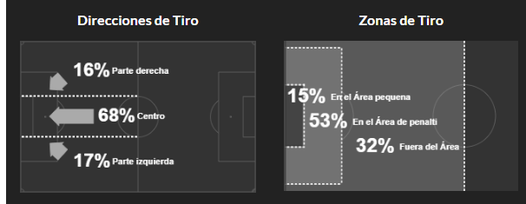
 | G2 |  |  |  | G2 |  |  | G2 |  |  |  | 3.3 | En Contra | 4.5 |  | 1.1 | En Contra | 2.5 |  | 2.2 | En Contra | 1.9 |  |  | J. Abierto | 13 | 8 |  |  |  |  |  |  |  |  |  |  |  | Más de 8.5 córners en 7/10 partidos de liga en casa
 | Corners | T.Partidos | P.AFUERA |  | Corners | T.Partidos | P.AFUERA | Corners | T.Partidos | P.AFUERA |  |  |  |  |  | Mas de 2.5 | 1.63 | Menos de 1.5 | 1.61 |  |  |  |  |  | contraataque | 2 | 3 |  |  |  |  |  |  |  |  |  |  |  | Más de 9.5 córners en 7/10 partidos de liga en casa
 | Mas de 4.5 |  | 60% |  | Mas de 4.5 |  | 80% | Mas de 2.5 |  | 60% |  | Promedio de Tarjetas |  |  |  | Promedio de Faltas |  |  |  | Promedio de Remates |  |  |  |  | Balon parado | 8
 | Mas de 5.5 |  |  |  | Mas de 5.5 |  |  | Mas de 3.5 |  | 60% |  | 4.7 | Total | 4.5 |  | 27.4 | Total | 27.1 |  | 18.7 | Total de R.Favor |  | 9.7 |  | Penalti | 4 | 3
 | Mas de 6.5 |  |  |  | Mas de 6.5 |  |  |  |  |  |  | 2.2 | A Favor | 2.2 |  | 13.9 | Recibidas | 12.5 |  | 8.7 | Total de R.Contra |  | 13.9 |  | Auto Gol | 1
 |  |  |  |  |  |  |  | Alineacion |  |  |  | 2.5 | En Contra | 2.2 |  | 13.5 | Cometidas | 14.6 |  | 7.6 | R.Gol a Favor |  | 2.8
 | Handicap Mas Corners |  |  |  | Handicap Mas Corners |  |  | Partidos (10) | G1 | G2 |  |  |  |  |  |  |  |  |  | 3.3 | R.Gol en Contra |  | 5 |  | Tipo de Gol G2
 | G1 |  |  |  | G2 |  |  | Mas usado | 4-2-3-1 | 4-2-3-1 |  | Promedio Fuera de Juego |  |  |  |  |  |  |  |  |  |  |  |  | Tipo | Favor | Contra
 | Corners | T.Partidos | P.CASA |  | Corners | T.Partidos | P.AFUERA | Menos Usado | 3-4-1-2 |  |  | 1.8 | A Favor | 2.2 |  |  | Tipo de Pase G1 |  |  |  | Tipo de Pase G2 |  |  |  | J. Abierto | 8 | 17
 | -2 |  | 80% |  | -2 |  |  |  |  |  |  | 2.5 | En Contra | 3.5 |  |  | Tipo | Favor | Contra |  | Tipo | Favor | Contra |  | contraataque | 2 | 4
 | -1 |  | 80% |  | -1 |  |  |  |  |  |  |  |  |  |  |  | Pa. Corto pp | 348 | 244 |  | Pa. Corto pp | 369 | 322 |  | Balon parado |  | 6
 | MAS | 60% | 80% |  | MAS | 60% |  | Apps | Goles | Tiros pp | Disciplina | Posesion% | AciertoPase% | Aéreos | Rating |  | Balon largo pp | 47 | 51 |  | Balon largo pp | 57 | 57 |  | Penalti | 2 | 2
 | 1 | 60% | 80% |  | 1 | 60% |  | 21 | 45 | 20.1 | 432 | 57.9 | 82.2 | 18.5 | 6.83 |  | Centros pp | 25 | 12 |  | Centros pp | 17 | 19 |  | Auto Gol
 | 2 | 60% | 80% |  | 2 | 60% |  | 14 | 13 | 9.5 | 252 | 52.7 | 79.3 | 18.2 | 6.41 |  | Pa. Hueco pp | 2 | 2 |  | Pa. Hueco pp | 2 | 2

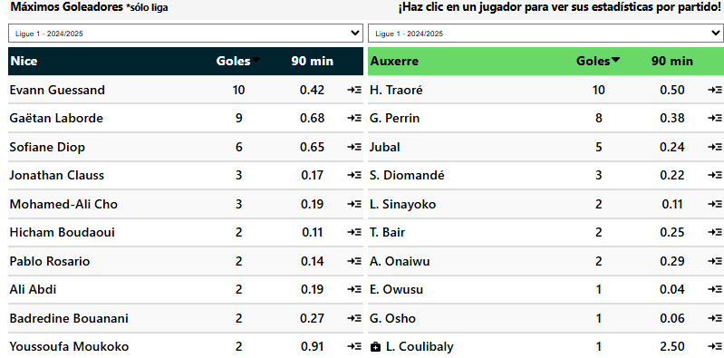
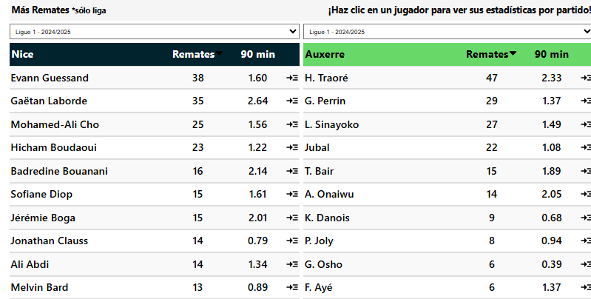
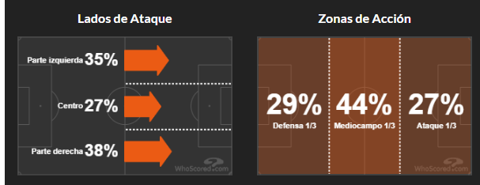
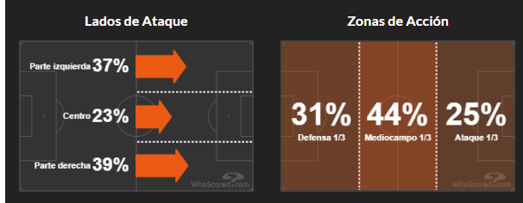
 |  |  |  |  |  |  |  | Viernes, 14 Marzo 13:45
 |  | G1 |  |  |  | G2 |  |  |  |  |  | Corners Primera Mitad G1 |  |  |  | Corners Segunda Mitad G1 |  |  |  | Corners Cada Mitad G1 |  |  |  | Promedio de Goles |  |  |  |  |  |  |  |  |  |  |  |  | Nice tuvieron Más de 7.5 Córners en sus últimos 4 partidos de liga en casa |  |  |  |  |  | Nice tuvieron Más de 3.5 Córners en el 1° Tiempo en sus últimos 4 partidos de liga en casa
 | Nice |  |  | VS | Auxerre |  |  |  |  |  |  | Corners | T.Partidos | P.CASA |  | Corners | T.Partidos | P.CASA |  | Corners | T.Partidos | P.CASA |  | 3.2 | Total | 3.6 |  |  |  |  |  |  |  |  |  |  | Auxerre tuvieron Más de 7.5 Córners en sus últimos 3 partidos de la liga fuera de casa |  |  |  |  |  | Auxerre tuvieron Más de 3.5 Córners en el 1° Tiempo en sus últimos 3 partidos de la liga fuera de casa
 | Corners | T.Partidos | P.CASA |  | Corners | T.Partidos | P.AFUERA |  |  |  |  | Mas de 3.5 | 60% | 80% |  | Mas de 3.5 | 100% | 100% |  | Mas de 3.5 | 60% | 80% |  | 2.2 | A Favor | 1.3
 | Mas de 7.5 | 80% | 80% |  | Mas de 7.5 | 80% | 60% |  |  |  |  | Mas de 4.5 | 60% | 80% |  | Mas de 4.5 | 60% | 60% |  | Mas de 4.5 |  | 60% |  | 0.9 | En Contra | 2.2 |  |  |  |  |  |  |  |  |  |  | Nice tuvieron Más de 8.5 Córners en sus últimos 4 partidos de liga en casa |  |  |  |  |  | Nice tuvieron Más de 4.5 Córners en el 1° Tiempo en sus últimos 4 partidos de liga en casa
 | Mas de 8.5 | 60% | 80% |  | Mas de 8.5 |  | 60% |  |  |  |  | Mas de 5.5 |  |  |  | Mas de 5.5 |  |  |  | Mas de 5.5 |  |  |  |  |  |  |  |  |  |  |  |  |  |  |  |  | Auxerre tuvieron Más de 8.5 Córners en sus últimos 3 partidos de la liga fuera de casa |  |  |  |  |  | Auxerre tuvieron Más de 4.5 Córners en el 1° Tiempo en sus últimos 3 partidos de la liga fuera de casa
 | Mas de 9.5 | 60% | 80% |  | Mas de 9.5 |  |  | Nice | Handicap -1 |  | 1.47 | Mas de 6.5 |  |  |  | Mas de 6.5 |  |  |  | Mas de 6.5 |  |  |  | Promedio de Goles en el 1er Tiempo
 | Mas de 10.5 |  | 60% |  | Mas de 10.5 |  |  | Nice | Mas de 4.5 | 1.42 |  |  |  |  |  |  |  |  |  |  |  |  |  | 1.5 | Total | 1.7 |  |  |  |  |  |  |  |  |  |  | Nice tuvieron Más de 9.5 Córners en sus últimos 4 partidos de liga en casa |  |  |  |  |  | Nice tuvieron Más de 3.5 Córners en el 2° Tiempo en sus últimos 20 partidos de liga
 | Mas de 11.5 |  |  |  | Mas de 11.5 |  |  | Auxerre | Mas de 2.5 | 1.36 |  | Corners Primera Mitad G2 |  |  |  | Corners Segunda Mitad G2 |  |  |  | Corners Cada Mitad G2 |  |  |  | 1.2 | A Favor | 0.9 |  |  |  |  |  |  |  |  |  |  |  |  |  |  |  |  | Nice tuvieron Más de 3.5 Córners en el 2° Tiempo en sus últimos 10 partidos de liga en casa
 |  |  |  |  |  |  |  |  |  |  |  | Corners | T.Partidos | P.AFUERA |  | Corners | T.Partidos | P.AFUERA |  | Corners | T.Partidos | P.AFUERA |  | 0.3 | En Contra | 0.8 |  |  |  |  |  |  |  |  |  |  | Nice marcó Más de 4.5 Córners en sus últimos 4 partidos de liga en casa |  |  |  |  |  | Auxerre tuvieron Más de 3.5 Córners en el 2° Tiempo en sus últimos 5 partidos de liga
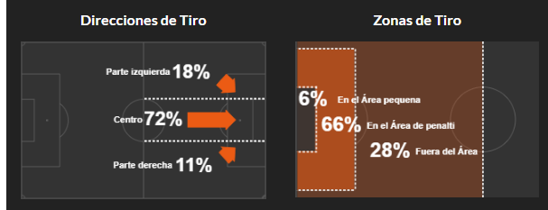

 | Favor de Equipo |  |  |  | Contra del Equipo |  |  | Cada Equipo |  |  |  | Mas de 3.5 | 60% | 60% |  | Mas de 3.5 | 100% | 60% |  | Mas de 3.5 | 60%
 | G1 |  |  |  | G1 |  |  | G1 |  |  |  | Mas de 4.5 |  | 60% |  | Mas de 4.5 | 80% |  |  | Mas de 4.5 |  |  |  | Promedio de Goles en el 2do Tiempo |  |  |  |  |  |  |  |  |  |  |  |  | Nice marcó Más de 5.5 Córners en sus últimos 4 partidos de liga en casa |  |  |  |  |  | Nice tuvieron Más de 3.5 Córners en Cada Tiempo en sus últimos 4 partidos de liga en casa
 | Corners | T.Partidos | P.CASA |  | Corners | T.Partidos | P.CASA | Corners | T.Partidos | P.CASA |  | Mas de 5.5 |  |  |  | Mas de 5.5 |  |  |  | Mas de 5.5 |  |  |  | 1.5 | Total | 1.7
 | Mas de 4.5 | 60% | 80% |  | Mas de 4.5 |  |  | Mas de 2.5 | 60% | 80% |  | Mas de 6.5 |  |  |  | Mas de 6.5 |  |  |  | Mas de 6.5 |  |  |  | 1.2 | A Favor | 0.9 |  |  |  |  |  |  |  |  |  |  | Nice marcó Más de 6.5 Córners en sus últimos 3 partidos de liga en casa |  |  |  |  |  |  |  | Marcó más córners en sus últimos 3 partidos de liga en casa 🔥 |  |  |  |  |  |  | Marcó más de 3.5 córners en sus últimos 3 partidos de liga fuera de casa 🔥
 | Mas de 5.5 | 60% | 80% |  | Mas de 5.5 |  |  | Mas de 3.5 |  |  |  |  |  |  |  |  |  |  |  |  |  |  |  | 0.3 | En Contra | 0.8 |  |  |  |  |  |  |  |  |  |  |  |  |  |  |  |  |  |  |  | Marcó más de 3.5 córners en sus últimos 4 partidos de liga en casa 🔥
 | Mas de 6.5 | 60% | 60% |  | Mas de 6.5 |  |  |  |  |  |  | Promedio de Córners |  |  |  | Promedio de Córners del 1er Tiempo |  |  |  | Promedio de Córners del 2do Tiempo |  |  |  |  |  |  |  |  |  |  |  |  |  |  |  |  | Auxerre encajó Más de 4.5 Córners en sus últimos 3 partidos de la liga fuera de casa |  |  |  |  |  |  |  |  | Marcó más de 3.5 córners en 9/10 partidos de liga en casa |  |  |  |  |  |  | Más de 3,5 córners en el 1° tiempo en sus últimos 3 partidos de liga fuera de casa 🔥
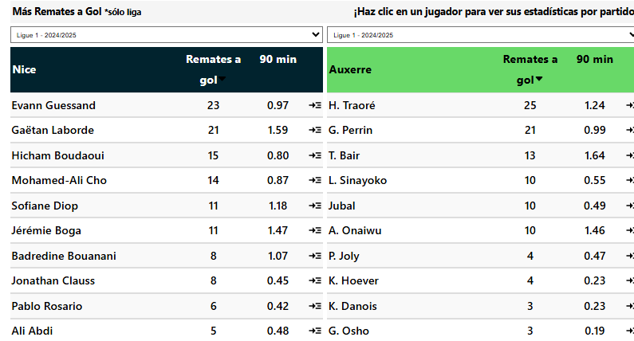
 |  |  |  |  |  |  |  |  |  |  |  | 11.2 | Total | 10 |  | 5.2 | Total | 5.2 |  | 5.2 | Total | 4 |  |  | Tipo de Gol G1 |  |  |  |  |  |  |  |  |  |  |  |  |  |  |  |  |  |  |  |  | Marcó más de 4.5 córners en sus últimos 4 partidos de liga en casa 🔥 |  |  |  |  |  |  | Más de 3,5 córners en el 1° tiempo en 7/10 partidos de liga fuera de casa
 | Favor de Equipo |  |  |  | Contra del Equipo |  |  | Cada Equipo |  |  |  | 5.5 | A Favor | 4.8 |  | 2.8 | A Favor | 2 |  | 2.8 | A Favor | 2.8 |  |  | Tipo | Favor | Contra |  |  |  |  |  |  |  |  |  | Nice ganó el Handicap -2 de córners en sus últimos 3 partidos de liga en casa. |  |  |  |  |  |  |  |  | Marcó más de 4.5 córners en 8/10 partidos de liga en casa |  |  |  |  |  |  | Más de 4,5 córners en el 1° tiempo en sus últimos 3 partidos de liga fuera de casa 🔥
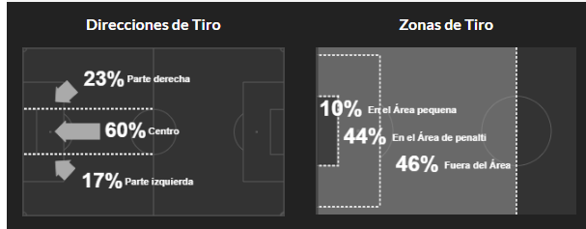
 | G2 |  |  |  | G2 |  |  | G2 |  |  |  | 5.8 | En Contra | 5.2 |  | 2.4 | En Contra | 3.2 |  | 3.3 | En Contra | 2 |  |  | J. Abierto | 15 | 8 |  |  |  |  |  |  |  |  |  |  |  |  |  |  |  |  |  |  | Marcó más de 6.5 córners en sus últimos 3 partidos de liga en casa 🔥 |  |  |  |  |  |  | Más de 7.5 córners en sus últimos 3 partidos de liga fuera de casa 🔥
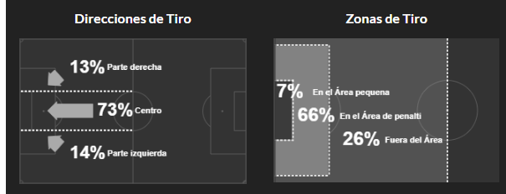
 | Corners | T.Partidos | P.AFUERA |  | Corners | T.Partidos | P.AFUERA | Corners | T.Partidos | P.AFUERA |  | Mas de 4 |  | Mas de 4 |  | Mas de 2 | 1.35 | Mas de 1 | 1.26 |  |  |  |  |  | contraataque | 3 | 1 |  |  |  |  |  |  |  |  |  | Nice ganó el Handicap -1 de córners en sus últimos 3 partidos de liga en casa. |  |  |  |  |  |  |  |  | Marcó más de 5.5 córners en sus últimos 4 partidos de liga en casa 🔥 |  |  |  |  |  |  | Más de 7.5 córners en 8/10 partidos de liga fuera de casa
 | Mas de 4.5 |  |  |  | Mas de 4.5 | 80% | 60% | Mas de 2.5 | 80% | 80% |  | Promedio de Tarjetas |  |  |  | Promedio de Faltas |  |  |  | Promedio de Remates |  |  |  |  | Balon parado | 4 | 1 |  |  |  |  |  |  |  |  |  |  |  |  |  |  |  |  |  |  |  |  |  |  |  |  |  | Más de 8.5 córners en sus últimos 3 partidos de liga fuera de casa 🔥
 | Mas de 5.5 |  |  |  | Mas de 5.5 |  |  | Mas de 3.5 |  | 60% |  | 4.1 | Total | 4 |  | 23.9 | Total | 24.3 |  | 15.2 | Total de R.Favor |  | 11.3 |  | Penalti | 3 |  |  |  |  |  |  |  |  |  |  | Nice marcó Más Córners en sus últimos 3 partidos de liga en casa |  |  |  |  |  |  |  |  | Más de 3,5 córners en el 1° tiempo en sus últimos 4 partidos de liga en casa |  |  |  |  |  |  | Ambos equipos tuvieron 4 o más córners en sus últimos 3 partidos de liga fuera de casa. 🔥
 | Mas de 6.5 |  |  |  | Mas de 6.5 |  |  |  |  |  |  | 1 | A Favor | 2.3 |  | 11.5 | Recibidas | 13.2 |  | 14.1 | Total de R.Contra |  | 14.6 |  | Auto Gol | 2 | 1 |  |  |  |  |  |  |  |  |  | Nice marcó Más Córners en sus últimos 3 partidos de liga |  |  |  |  |  |  |  |  | Más de 3,5 córners en el 1° tiempo en 9/10 partidos de liga en casa |  |  |  |  |  |  | Ambos equipos tuvieron 3 o más córners en sus últimos 3 partidos de liga fuera de casa. 🔥
 |  |  |  |  |  |  |  | Alineacion |  |  |  | 2.2 | En Contra | 1.7 |  | 12.4 | Cometidas | 11.1 |  | 6.1 | R.Gol a Favor |  | 4.8 |  |  |  |  |  |  |  |  |  |  |  |  |  |  |  |  |  |  |  |  |  |  | Más de 4,5 córners en el 1° tiempo en sus últimos 4 partidos de liga en casa |  |  |  |  |  |  | Ambos equipos tuvieron 3 o más córners en 8/10 partidos de liga fuera de casa.
 | Handicap Mas Corners |  |  |  | Handicap Mas Corners |  |  | Partidos (10) | G1 | G2 |  |  |  |  |  |  |  |  |  | 4.2 | R.Gol en Contra |  | 6.1 |  | Tipo de Gol G2 |  |  |  |  |  |  |  |  |  |  |  | Nice ganó el Handicap +1 de córners en sus últimos 3 partidos de liga en casa. |  |  |  |  |  |  |  |  | Más de 4,5 córners en el 1° tiempo en 8/10 partidos de liga en casa
 | G1 |  |  |  | G2 |  |  | Mas usado | 3,4,3 | 5,4,1 |  | Promedio Fuera de Juego |  |  |  |  |  |  |  |  |  |  |  |  | Tipo | Favor | Contra |  |  |  |  |  |  |  |  |  | Nice ganó el Handicap +1 de córners en sus últimos 3 partidos de liga. |  |  |  |  |  |  |  |  | Más de 7.5 córners en sus últimos 4 partidos de liga en casa |  |  |  |  |  |  | Encajó más de 3.5 córners en sus últimos 10 partidos de liga fuera de casa 🔥
 | Corners | T.Partidos | P.CASA |  | Corners | T.Partidos | P.AFUERA | Menos Usado |  |  |  | 1.4 | A Favor | 1.9 |  |  | Tipo de Pase G1 |  |  |  | Tipo de Pase G2 |  |  |  | J. Abierto | 7 | 12 |  |  |  |  |  |  |  |  |  |  |  |  |  |  |  |  |  |  | Más de 7.5 córners en 9/10 partidos de liga en casa |  |  |  |  |  |  | Encajó más de 3.5 córners en 10/10 partidos de liga fuera de casa
 | -2 | 60% | 60% |  | -2 |  |  |  |  |  |  | 0.8 | En Contra | 2.8 |  |  | Tipo | Favor | Contra |  | Tipo | Favor | Contra |  | contraataque | 4 | 4 |  |  |  |  |  |  |  |  |  | Nice ganó el Handicap +2 de córners en sus últimos 3 partidos de liga en casa. |  |  |  |  |  |  |  |  | Más de 8.5 córners en sus últimos 4 partidos de liga en casa |  |  |  |  |  |  | Encajó más de 4.5 córners en sus últimos 3 partidos de liga fuera de casa 🔥
 | -1 | 60% | 60% |  | -1 |  |  |  |  |  |  |  |  |  |  |  | Pa. Corto pp | 398 | 455 |  | Pa. Corto pp | 358 | 425 |  | Balon parado | 4 | 4 |  |  |  |  |  |  |  |  |  | Nice ganó el Handicap +2 de córners en sus últimos 3 partidos de liga. |  |  |  |  |  |  |  |  | Más de 8.5 córners en 8/10 partidos de liga en casa |  |  |  |  |  |  | Encajó más de 4.5 córners en 8/10 partidos de liga fuera de casa
 | MAS | 80% | 60% |  | MAS |  |  | Apps | Goles | Tiros pp | Disciplina | Posesion% | AciertoPase% | Aéreos | Rating |  | Balon largo pp | 40 | 45 |  | Balon largo pp | 57 | 46 |  | Penalti | 1 | 5 |  |  |  |  |  |  |  |  |  |  |  |  |  |  |  |  |  |  | Más de 9.5 córners en sus últimos 4 partidos de liga en casa
 | 1 | 80% | 80% |  | 1 |  |  | 16 | 32 | 14.7 | 322 | 47.9 | 83.9 | 13.3 | 6.75 |  | Centros pp | 16 | 17 |  | Centros pp | 17 | 21 |  | Auto Gol |  | 2 |  | 1 | 0 | 3.6 |  |  |  |  |  | Auxerre registró que Ambos Equipos tuvieron 3 o más córners en sus últimos 3 partidos de la liga fuera de casa. |  |  |  |  |  |  |  |  | Más de 9.5 córners en 8/10 partidos de liga en casa
 | 2 | 80% | 80% |  | 2 |  | 60% | 12 | 16 | 11.2 | 233 | 45.5 | 79.7 | 13.4 | 6.49 |  | Pa. Hueco pp | 3 |  |  | Pa. Hueco pp |  | 4 |  |  |  |  |  |  |  |  |  |  |  |  |  | Auxerre registró que Ambos Equipos tuvieron 4 o más córners en sus últimos 3 partidos de la liga fuera de casa. |  |  |  |  |  |  |  |  | Más de 10.5 córners en 7/10 partidos de liga en casa
 |  |  |  |  |  |  |  |  |  |  |  |  |  |  |  |  |  |  |  |  |  |  |  |  |  |  |  |  |  |  |  |  |  |  |  |  |  |  |  |  |  |  |  |  |  | Ambos equipos tuvieron 3 o más córners en 8/10 partidos de liga en casa.

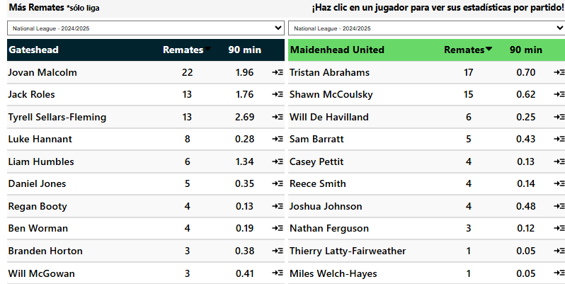
 |  |  |  |  |  |  |  | Sábado, 15 Marzo 09:00
 |  | G1 |  |  |  | G2 |  |  |  |  |  | Corners Primera Mitad G1 |  |  |  | Corners Segunda Mitad G1 |  |  |  | Corners Cada Mitad G1 |  |  |  | Promedio de Goles |  |  |  |  | Gateshead marcó Más de 4.5 Córners en sus últimos 3 partidos de liga en casa |  |  | Gateshead tuvieron Más de 4.5 Córners en el 2° Tiempo en sus últimos 7 partidos de liga
 | Gateshead |  |  | VS | Maidenhead |  |  |  |  |  |  | Corners | T.Partidos | P.CASA |  | Corners | T.Partidos | P.CASA |  | Corners | T.Partidos | P.CASA |  | 3.1 | Total | 3.1 |  |  |  |  |  | Gateshead tuvieron Más de 4.5 Córners en el 2° Tiempo en sus últimos 3 partidos de liga en casa |  |  |  |  |  |  |  | Marcó más córners en sus últimos 3 partidos de liga en casa 🔥 |  |  |  |  |  |  |  |  | Más de 7.5 córners en 8/10 partidos de liga fuera de casa
 | Corners | T.Partidos | P.CASA |  | Corners | T.Partidos | P.AFUERA |  |  |  |  | Mas de 3.5 | 100% | 80% |  | Mas de 3.5 | 100% | 100% |  | Mas de 3.5 | 100% | 80% |  | 1.9 | A Favor | 1 |  |  | Gateshead marcó Más de 5.5 Córners en sus últimos 3 partidos de liga en casa |  |  |  |  |  |  |  |  |  |  |  | Marcó más córners en 8/10 partidos de liga en casa |  |  |  |  |  |  |  |  | Ambos equipos tuvieron 3 o más córners en sus últimos 3 partidos de liga fuera de casa. 🔥
 | Mas de 7.5 | 100% | 100% |  | Mas de 7.5 | 100% | 60% |  |  |  |  | Mas de 4.5 | 80% | 60% |  | Mas de 4.5 | 100% | 60% |  | Mas de 4.5 | 80% |  |  | 1.2 | En Contra | 2.1 |  |  |  |  |  | Gateshead tuvieron Más de 5.5 Córners en el 2° Tiempo en sus últimos 4 partidos de liga |  |  |  |  |  |  |  |  | Marcó más de 3.5 córners en sus últimos 3 partidos de liga en casa 🔥 |  |  |  |  |  |  |  |  | Ambos equipos tuvieron 3 o más córners en 7/10 partidos de liga fuera de casa.
 | Mas de 8.5 | 100% | 80% |  | Mas de 8.5 | 100% | 60% |  |  |  |  | Mas de 5.5 |  |  |  | Mas de 5.5 | 80% | 60% |  | Mas de 5.5 |  |  |  |  |  |  |  |  | Gateshead marcó Más de 6.5 Córners en sus últimos 3 partidos de liga en casa |  |  | Gateshead tuvieron Más de 5.5 Córners en el 2° Tiempo en sus últimos 3 partidos de liga en casa |  |  |  |  |  |  |  |  | Marcó más de 3.5 córners en 9/10 partidos de liga en casa
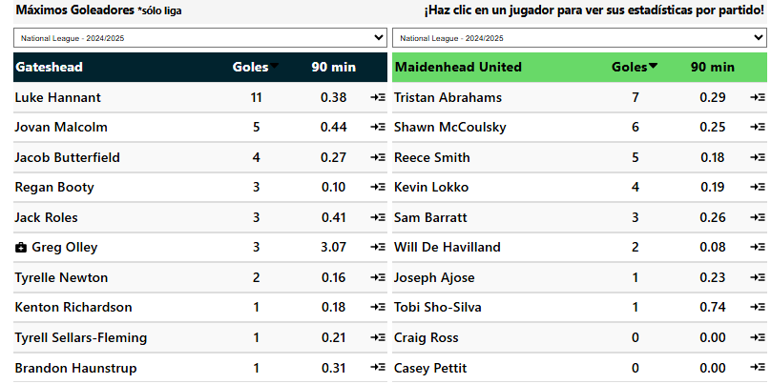
 | Mas de 9.5 | 80% | 80% |  | Mas de 9.5 | 80% | 60% | Gateshead | Handicap -2 |  | 1.48 | Mas de 6.5 |  |  |  | Mas de 6.5 |  | 60% |  | Mas de 6.5 |  |  |  | Promedio de Goles en el 1er Tiempo |  |  |  |  |  |  |  |  |  |  |  |  |  |  |  |  | Marcó más de 4.5 córners en sus últimos 3 partidos de liga en casa 🔥
 | Mas de 10.5 | 80% | 80% |  | Mas de 10.5 | 80% | 60% | Gateshead | Mas de 5 | 1.31 |  |  |  |  |  |  |  |  |  |  |  |  |  | 1.6 | Total | 1.5 |  |  | Maidenhead encajó Más de 4.5 Córners en sus últimos 5 partidos de liga |  |  | Gateshead tuvieron Más de 6.5 Córners en el 2° Tiempo en sus últimos 3 partidos de liga en casa |  |  |  |  |  |  |  |  | Marcó más de 4.5 córners en 8/10 partidos de liga en casa
 | Mas de 11.5 | 60% | 80% |  | Mas de 11.5 | 60% |  | Maidenhead | Mas de 3 | 1.54 |  | Corners Primera Mitad G2 |  |  |  | Corners Segunda Mitad G2 |  |  |  | Corners Cada Mitad G2 |  |  |  | 1.1 | A Favor | 0.4 |  |  | Gateshead encajó Más de 4.5 Córners en sus últimos 4 partidos de liga en casa |  |  |  |  |  |  |  |  |  |  |  | Marcó más de 6.5 córners en sus últimos 3 partidos de liga en casa 🔥
 |  |  |  |  |  |  |  |  |  |  |  | Corners | T.Partidos | P.AFUERA |  | Corners | T.Partidos | P.AFUERA |  | Corners | T.Partidos | P.AFUERA |  | 0.5 | En Contra | 1.1 |  |  |  |  |  | Gateshead tuvieron Más de 3.5 Córners en Cada Tiempo en sus últimos 5 partidos de liga |  |  |  |  |  |  |  |  | Marcó más de 6.5 córners en 7/10 partidos de liga en casa
 | Favor de Equipo |  |  |  | Contra del Equipo |  |  | Cada Equipo |  |  |  | Mas de 3.5 | 100% | 60% |  | Mas de 3.5 | 80% | 80% |  | Mas de 3.5 | 80% | 60% |  |  |  |  |  |  | Gateshead ganó el Handicap -1 de córners en sus últimos 3 partidos de liga en casa. |  |  |  |  |  |  |  |  |  |  |  | Marcó más de 5.5 córners en sus últimos 3 partidos de liga en casa 🔥
 | G1 |  |  |  | G1 |  |  | G1 |  |  |  | Mas de 4.5 | 80% |  |  | Mas de 4.5 | 80% | 60% |  | Mas de 4.5 | 60% |  |  | Promedio de Goles en el 2do Tiempo |  |  |  |  |  |  |  | Gateshead tuvieron Más de 4.5 Córners en Cada Tiempo en sus últimos 4 partidos de liga |  |  |  |  |  |  |  |  | Marcó más de 5.5 córners en 7/10 partidos de liga en casa
 | Corners | T.Partidos | P.CASA |  | Corners | T.Partidos | P.CASA | Corners | T.Partidos | P.CASA |  | Mas de 5.5 | 60% |  |  | Mas de 5.5 |  |  |  | Mas de 5.5 |  |  |  | 1.5 | Total | 1.6 |  |  | Gateshead marcó Más Córners en sus últimos 3 partidos de liga en casa
 | Mas de 4.5 | 80% | 80% |  | Mas de 4.5 | 60% | 80% | Mas de 2.5 | 60% | 80% |  | Mas de 6.5 |  |  |  | Mas de 6.5 |  |  |  | Mas de 6.5 |  |  |  | 0.8 | A Favor | 0.6 |  |  |  |  |  |  |  |  |  |  |  |  |  |  | Más de 3,5 córners en el 1° tiempo en 8/10 partidos de liga en casa
 | Mas de 5.5 | 60% | 80% |  | Mas de 5.5 | 60% |  | Mas de 3.5 |  | 60% |  |  |  |  |  |  | Mas de 3 |  |  |  | Mas de 3 |  |  | 0.6 | En Contra | 1 |  |  | Gateshead ganó el Handicap +1 de córners en sus últimos 3 partidos de liga en casa. |  |  |  |  |  |  |  |  |  |  |  | Más de 4,5 córners en el 1° tiempo en 7/10 partidos de liga en casa
 | Mas de 6.5 | 60% | 80% |  | Mas de 6.5 |  |  |  |  |  |  | Promedio de Córners |  |  |  | Promedio de Córners del 1er Tiempo |  |  |  | Promedio de Córners del 2do Tiempo |  |  |  |  |  |  |  |  |  |  |  |  |  |  |  |  |  |  |  |  | Más de 7.5 córners en sus últimos 10 partidos de liga en casa
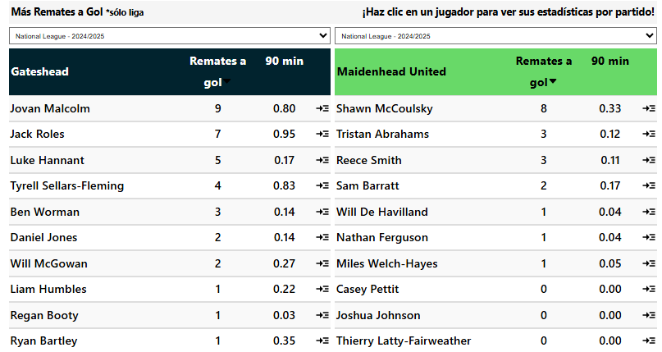
 |  |  |  |  |  |  |  |  |  |  |  | 11.1 | Total | 10.3 |  | 4.9 | Total | 5.7 |  | 6.1 | Total | 4.6 |  |  | Tipo de Gol G1 |  |  |  | Gateshead ganó el Handicap +2 de córners en sus últimos 3 partidos de liga en casa. |  |  |  |  |  |  |  |  |  |  |  | Más de 7.5 córners en 10/10 partidos de liga en casa
 | Favor de Equipo |  |  |  | Contra del Equipo |  |  | Cada Equipo |  |  |  | 7.2 | A Favor | 5.2 |  | 3 | A Favor | 2.6 |  | 4.2 | A Favor | 2.7 |  |  | Tipo | Favor | Contra |  |  |  |  |  |  |  |  |  |  |  |  |  | Más de 8.5 córners en sus últimos 3 partidos de liga en casa
 | G2 |  |  |  | G2 |  |  | G2 |  |  |  | 3.9 | En Contra | 5.1 |  | 1.9 | En Contra | 3.1 |  | 1.9 | En Contra | 2 |  |  | J. Abierto | N/A | N/A |  | Maidenhead registró que Ambos Equipos tuvieron 3 o más córners en sus últimos 7 partidos de liga. |  |  |  |  |  |  |  |  |  |  |  | Más de 8.5 córners en 8/10 partidos de liga en casa
 | Corners | T.Partidos | P.AFUERA |  | Corners | T.Partidos | P.AFUERA | Corners | T.Partidos | P.AFUERA |  | Mas de 5 |  | Mas de 3 |  | Mas de 2 |  | Mas de 1 |  | Mas de 2 |  | Mas de 1 |  |  | contraataque | N/A | N/A |  | Gateshead registró que Ambos Equipos tuvieron 3 o más córners en sus últimos 4 partidos de liga en casa. |  |  |  |  |  |  |  |  |  |  |  | Más de 9.5 córners en sus últimos 3 partidos de liga en casa
 | Mas de 4.5 |  |  |  | Mas de 4.5 | 100% |  | Mas de 2.5 | 100% | 60% |  | Promedio de Tarjetas |  |  |  | Promedio de Faltas |  |  |  | Promedio de Remates |  |  |  |  | Balon parado | N/A | N/A |  | Maidenhead registró que Ambos Equipos tuvieron 3 o más córners en sus últimos 3 partidos de la liga fuera de casa. |  |  |  |  |  |  |  |  |  |  |  | Más de 9.5 córners en 7/10 partidos de liga en casa
 | Mas de 5.5 |  |  |  | Mas de 5.5 | 80% |  | Mas de 3.5 | 80% |  |  | 4.2 | Total | 3.2 |  | 10.6 | Total | 10.3 |  | 13.8 | Total de R.Favor |  | 7.6 |  | Penalti | N/A | N/A |  |  |  |  |  |  |  |  |  |  |  |  |  | Más de 10.5 córners en sus últimos 3 partidos de liga en casa
 | Mas de 6.5 |  |  |  | Mas de 6.5 | 80% |  |  |  |  |  | 1.5 | A Favor | 1.6 |  | 4.2 | Recibidas | 6.1 |  | 8.3 | Total de R.Contra |  | 13.1 |  | Auto Gol | N/A | N/A |  | Gateshead registró que Ambos Equipos tuvieron 4 o más córners en sus últimos 3 partidos de liga en casa. |  |  |  |  |  |  |  |  |  |  |  | Más de 11.5 córners en sus últimos 3 partidos de liga en casa
 |  |  |  |  |  |  |  | Alineacion |  |  |  | 2.7 | En Contra | 1.6 |  | 6.4 | Cometidas | 4.2 |  | 5.7 | R.Gol a Favor |  | 3.1 |  |  |  |  |  | Maidenhead registró que Ambos Equipos tuvieron 4 o más córners en sus últimos 3 partidos de liga. |  |  |  |  |  |  |  |  |  |  |  | Ambos equipos tuvieron 4 o más córners en sus últimos 3 partidos de liga en casa.
 | Handicap Mas Corners |  |  |  | Handicap Mas Corners |  |  | Partidos (10) | G1 | G2 |  | Mas de2 |  |  |  |  |  |  |  | 4.3 | R.Gol en Contra |  | 5.6 |  | Tipo de Gol G2 |  |  |  |  |  |  |  |  |  |  |  |  |  |  |  | Ambos equipos tuvieron 3 o más córners en sus últimos 4 partidos de liga en casa.
 | G1 |  |  |  | G2 |  |  | Mas usado | 3,4,3 | 5,3,2, |  | Promedio Fuera de Juego |  |  |  |  |  |  |  |  |  |  |  |  | Tipo | Favor | Contra |  | Maidenhead tuvieron Más de 3.5 Córners en el 1° Tiempo en sus últimos 6 partidos de liga |  |  |  |  |  |  |  |  |  |  |  | Ambos equipos tuvieron 3 o más córners en 8/10 partidos de liga en casa.
 | Corners | T.Partidos | P.CASA |  | Corners | T.Partidos | P.AFUERA | Menos Usado |  |  |  | 1.4 | A Favor | 0.4 |  |  | Tipo de Pase G1 |  |  |  | Tipo de Pase G2 |  |  |  | J. Abierto | N/A | N/A |  | Gateshead tuvieron Más de 3.5 Córners en el 1° Tiempo en sus últimos 5 partidos de liga
 | -2 |  |  |  | -2 |  |  |  |  |  |  | 0.7 | En Contra | 0.8 |  |  | Tipo | Favor | Contra |  | Tipo | Favor | Contra |  | contraataque | N/A | N/A |  |  |  |  |  |  |  |  |  |  |  |  |  | Encajó más de 3.5 córners en sus últimos 4 partidos de liga en casa 🔥
 | -1 | 60% | 80% |  | -1 |  |  |  |  |  |  |  |  |  |  |  | Pa. Corto pp | N/A | N/A |  | Pa. Corto pp | N/A | N/A |  | Balon parado | N/A | N/A |  | Gateshead tuvieron Más de 4.5 Córners en el 1° Tiempo en sus últimos 4 partidos de liga |  |  |  |  |  |  |  |  |  |  |  | Encajó más de 3.5 córners en 7/10 partidos de liga en casa
 | MAS | 60% | 80% |  | MAS |  |  | Apps | Goles | Tiros pp | Disciplina | Posesion% | AciertoPase% | Aéreos | Rating |  | Balon largo pp | N/A | N/A |  | Balon largo pp | N/A | N/A |  | Penalti | N/A | N/A |  |  |  |  |  |  |  |  |  |  |  |  |  | Encajó más de 4.5 córners en sus últimos 4 partidos de liga en casa 🔥
 | 1 | 60% | 80% |  | 1 |  |  | 19 | 24 | - | 362 | - | - | - | 0.00 |  | Centros pp | N/A | N/A |  | Centros pp | N/A | N/A |  | Auto Gol | N/A | N/A |  | Gateshead tuvieron Más de 3.5 Córners en el 2° Tiempo en sus últimos 16 partidos de liga en casa
 | 2 | 60% | 80% |  | 2 |  | 60% | 18 | 23 | - | 441 | - | - | - | 0.00 |  | Pa. Hueco pp | N/A | N/A |  | Pa. Hueco pp | N/A | N/A |  |  |  |  |  |  |  |  |  |  |  |  |  | Gateshead tuvieron Más de 3.5 Córners en el 2° Tiempo en sus últimos 9 partidos de liga


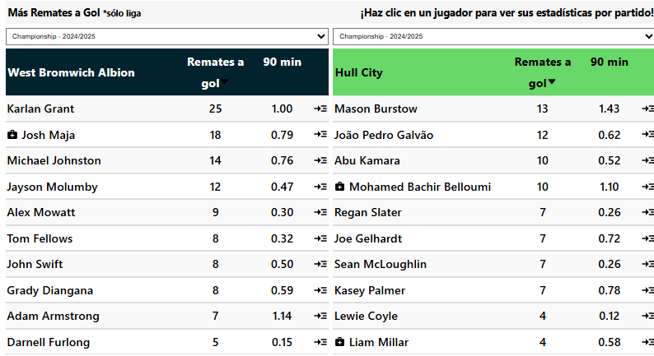
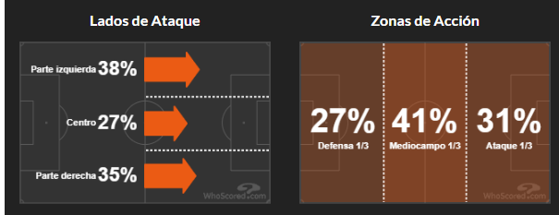
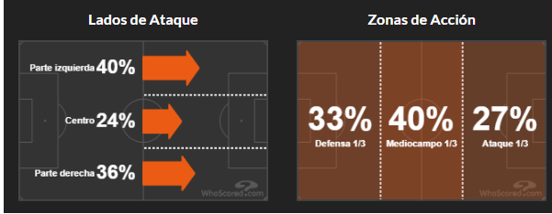
 |  |  |  |  |  |  |  | Sábado, 15 Marzo 11:30
 |  | G1 |  |  |  | G2 |  |  |  |  |  | Corners Primera Mitad G1 |  |  |  | Corners Segunda Mitad G1 |  |  |  | Corners Cada Mitad G1 |  |  |  | Promedio de Goles |  |  |  |  |  |  |  |  |  |  |  |  | Hull encajó Más de 4.5 Córners en sus últimos 5 partidos de la liga fuera de casa
 | West Brom |  |  | VS | Hull |  |  |  |  |  |  | Corners | T.Partidos | P.CASA |  | Corners | T.Partidos | P.CASA |  | Corners | T.Partidos | P.CASA |  | 1.9 | Total | 2.2
 | Corners | T.Partidos | P.CASA |  | Corners | T.Partidos | P.AFUERA |  |  |  |  | Mas de 3.5 | 80% | 80% |  | Mas de 3.5 | 60% | 60% |  | Mas de 3.5 |  |  |  | 1.3 | A Favor | 0.9 |  |  |  |  |  |  |  |  |  |  | Hull tuvieron Más de 3.5 Córners en el 1° Tiempo en sus últimos 5 partidos de la liga fuera de casa
 | Mas de 7.5 | 60% | 80% |  | Mas de 7.5 | 100% | 100% |  |  |  |  | Mas de 4.5 | 60% | 60% |  | Mas de 4.5 | 60% |  |  | Mas de 4.5 |  |  |  | 0.6 | En Contra | 1.2 |  |  |  |  |  |  |  |  |  |  | Hull tuvieron Más de 3.5 Córners en el 1° Tiempo en sus últimos 5 partidos de liga
 | Mas de 8.5 |  | 80% |  | Mas de 8.5 | 60% | 60% |  |  |  |  | Mas de 5.5 | 60% | 60% |  | Mas de 5.5 | 60% |  |  | Mas de 5.5 |  |  |  |  |  |  |  |  |  |  |  |  |  |  |  |  | West Brom tuvieron Más de 3.5 Córners en el 1° Tiempo en sus últimos 4 partidos de liga
 | Mas de 9.5 |  | 80% |  | Mas de 9.5 | 60% | 60% | West Brom | Handicap -1 |  | 1.5 | Mas de 6.5 |  | 60% |  | Mas de 6.5 |  |  |  | Mas de 6.5 |  |  |  | Promedio de Goles en el 1er Tiempo
 | Mas de 10.5 |  | 80% |  | Mas de 10.5 |  | 60% | West Brom | Mas de 5 | 1.39 |  |  |  |  |  |  |  |  |  |  |  |  |  | 1.2 | Total | 0.8 |  |  |  |  |  |  |  |  |  |  | Hull tuvieron Más de 4.5 Córners en el 1° Tiempo en sus últimos 5 partidos de liga
 | Mas de 11.5 |  | 80% |  | Mas de 11.5 |  | 60% | Hull | Mas de 3 | 1.3 |  | Corners Primera Mitad G2 |  |  |  | Corners Segunda Mitad G2 |  |  |  | Corners Cada Mitad G2 |  |  |  | 0.9 | A Favor | 0.3 |  |  |  |  |  |  |  |  |  |  | Hull tuvieron Más de 4.5 Córners en el 1° Tiempo en sus últimos 3 partidos de la liga fuera de casa
 |  |  |  |  |  |  |  |  |  |  |  | Corners | T.Partidos | P.AFUERA |  | Corners | T.Partidos | P.AFUERA |  | Corners | T.Partidos | P.AFUERA |  | 0.3 | En Contra | 0.5
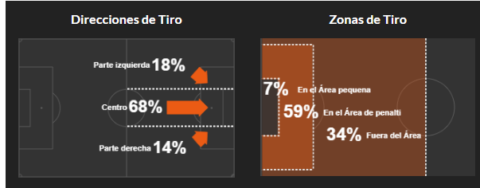
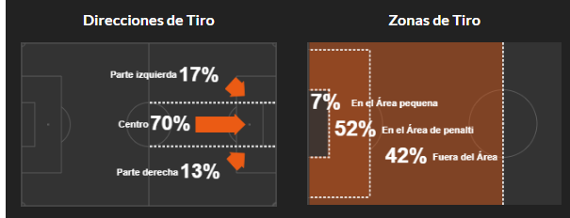
 | Favor de Equipo |  |  |  | Contra del Equipo |  |  | Cada Equipo |  |  |  | Mas de 3.5 | 100% | 100% |  | Mas de 3.5 | 60% |  |  | Mas de 3.5 | 60% |  |  |  |  |  |  |  |  |  |  |  |  |  |  |  | Hull tuvieron Más de 3.5 Córners en el 2° Tiempo en sus últimos 3 partidos de liga
 | G1 |  |  |  | G1 |  |  | G1 |  |  |  | Mas de 4.5 | 100% | 80% |  | Mas de 4.5 |  |  |  | Mas de 4.5 |  |  |  | Promedio de Goles en el 2do Tiempo
 | Corners | T.Partidos | P.CASA |  | Corners | T.Partidos | P.CASA | Corners | T.Partidos | P.CASA |  | Mas de 5.5 | 60% | 60% |  | Mas de 5.5 |  |  |  | Mas de 5.5 |  |  |  | 0.8 | Total | 1.3 |  |  |  |  |  |  |  |  |  |  | Hull tuvieron Más de 3.5 Córners en Cada Tiempo en sus últimos 3 partidos de liga
 | Mas de 4.5 |  | 80% |  | Mas de 4.5 | 60% |  | Mas de 2.5 |  |  |  | Mas de 6.5 |  |  |  | Mas de 6.5 |  |  |  | Mas de 6.5 |  |  |  | 0.4 | A Favor | 0.6
 | Mas de 5.5 |  | 80% |  | Mas de 5.5 |  |  | Mas de 3.5 |  |  |  |  |  |  |  |  | Mas de 4 | 1.42 |  |  | Mas de 3 |  |  | 0.3 | En Contra | 0.7 |  |  |  |  |  |  |  |  |  |  | Marcó más córners en 7/10 partidos de liga en casa |  |  |  |  |  | Más de 3,5 córners en el 1° tiempo en sus últimos 5 partidos de liga fuera de casa 🔥
 | Mas de 6.5 |  | 80% |  | Mas de 6.5 |  |  |  |  |  |  | Promedio de Córners |  |  |  | Promedio de Córners del 1er Tiempo |  |  |  | Promedio de Córners del 2do Tiempo |  |  |  |  |  |  |  |  |  |  |  |  |  |  |  |  |  | Marcó más de 3.5 córners en 8/10 partidos de liga en casa |  |  |  |  |  | Más de 3,5 córners en el 1° tiempo en 7/10 partidos de liga fuera de casa
 |  |  |  |  |  |  |  |  |  |  |  | 10.9 | Total | 10.1 |  | 5.7 | Total | 5.8 |  | 5.5 | Total | 4.5 |  |  | Tipo de Gol G1 |  |  |  |  |  |  |  |  |  |  |  |  | Marcó más de 4.5 córners en 8/10 partidos de liga en casa |  |  |  |  |  | Más de 4,5 córners en el 1° tiempo en sus últimos 3 partidos de liga fuera de casa 🔥
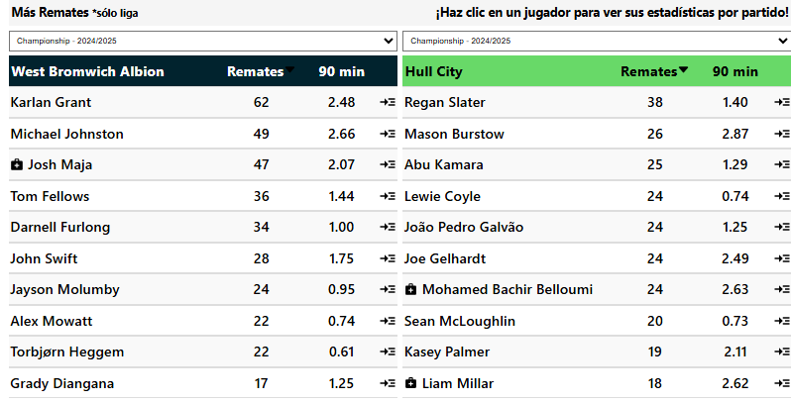
 | Favor de Equipo |  |  |  | Contra del Equipo |  |  | Cada Equipo |  |  |  | 7.4 | A Favor | 3.8 |  | 3.8 | A Favor | 2 |  | 3.6 | A Favor | 1.8 |  |  | Tipo | Favor | Contra |  |  |  |  |  |  |  |  |  |  | Marcó más de 5.5 córners en 8/10 partidos de liga en casa |  |  |  |  |  | Más de 7.5 córners en sus últimos 5 partidos de liga fuera de casa 🔥
 | G2 |  |  |  | G2 |  |  | G2 |  |  |  | 3.6 | En Contra | 6.3 |  | 1.9 | En Contra | 3.8 |  | 1.7 | En Contra | 2.5 |  |  | J. Abierto | 17 | 8 |  |  |  |  |  |  |  |  |  |  |  |  |  |  |  |  | Más de 7.5 córners en 8/10 partidos de liga fuera de casa
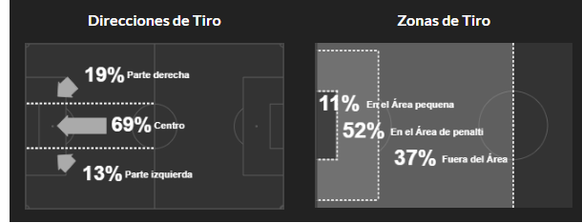

 | Corners | T.Partidos | P.AFUERA |  | Corners | T.Partidos | P.AFUERA | Corners | T.Partidos | P.AFUERA |  | Mas de 5 |  | Mas de 3 |  | Mas de 2 |  | Mas de 1 |  | Mas de 2 |  | Mas de 1 |  |  | contraataque | 1 | 1 |  |  |  |  |  |  |  |  |  |  | Más de 3,5 córners en el 1° tiempo en 8/10 partidos de liga en casa
 | Mas de 4.5 |  |  |  | Mas de 4.5 | 80% | 100% | Mas de 2.5 | 80% | 60% |  | Promedio de Tarjetas |  |  |  | Promedio de Faltas |  |  |  | Promedio de Remates |  |  |  |  | Balon parado | 5 | 1 |  |  |  |  |  |  |  |  |  |  | Más de 7.5 córners en 8/10 partidos de liga en casa |  |  |  |  |  | Encajó más de 3.5 córners en sus últimos 5 partidos de liga fuera de casa 🔥
 | Mas de 5.5 |  |  |  | Mas de 5.5 |  | 60% | Mas de 3.5 |  |  |  | 4.5 | Total | 3.7 |  | 20.4 | Total | 22.5 |  | 14.6 | Total de R.Favor |  | 10.1 |  | Penalti | 1 |  |  |  |  |  |  |  |  |  |  |  | Más de 8.5 córners en 7/10 partidos de liga en casa |  |  |  |  |  | Encajó más de 3.5 córners en 8/10 partidos de liga fuera de casa
 | Mas de 6.5 |  |  |  | Mas de 6.5 |  | 60% |  |  |  |  | 2.1 | A Favor | 2 |  | 8.1 | Recibidas | 12.1 |  | 10.1 | Total de R.Contra |  | 14.9 |  | Auto Gol |  | 1 |  |  |  |  |  |  |  |  |  |  | Más de 9.5 córners en 7/10 partidos de liga en casa |  |  |  |  |  | Encajó más de 4.5 córners en sus últimos 5 partidos de liga fuera de casa 🔥
 |  |  |  |  |  |  |  | Alineacion |  |  |  | 2.4 | En Contra | 1.7 |  | 12.3 | Cometidas | 10.4 |  | 3.9 | R.Gol a Favor |  | 3.2 |  |  |  |  |  |  |  |  |  |  |  |  |  |  | Más de 10.5 córners en 7/10 partidos de liga en casa |  |  |  |  |  | Encajó más de 4.5 córners en 8/10 partidos de liga fuera de casa
 | Handicap Mas Corners |  |  |  | Handicap Mas Corners |  |  | Partidos (10) | G1 | G2 |  |  |  |  |  |  |  |  |  | 3.1 | R.Gol en Contra |  | 4.6 |  | Tipo de Gol G2
 | G1 |  |  |  | G2 |  |  | Mas usado | 4-2-3-1 | 4-2-3-1 |  | Promedio Fuera de Juego |  |  |  |  |  |  |  |  |  |  |  |  | Tipo | Favor | Contra
 | Corners | T.Partidos | P.CASA |  | Corners | T.Partidos | P.AFUERA | Menos Usado | 4,4,2 |  |  | 1.7 | A Favor | 2.2 |  |  | Tipo de Pase G1 |  |  |  | Tipo de Pase G2 |  |  |  | J. Abierto | 9 | 15
 | -2 |  | 60% |  | -2 |  |  |  |  |  |  | 2.1 | En Contra | 2.2 |  |  | Tipo | Favor | Contra |  | Tipo | Favor | Contra |  | contraataque | 1
 | -1 |  | 80% |  | -1 |  |  |  |  |  |  |  |  |  |  |  | Pa. Corto pp | 447 | 322 |  | Pa. Corto pp | 383 | 406 |  | Balon parado | 3 | 4
 | MAS |  | 80% |  | MAS |  |  | Apps | Goles | Tiros pp | Disciplina | Posesion% | AciertoPase% | Aéreos | Rating |  | Balon largo pp | 48 | 55 |  | Balon largo pp | 51 | 55 |  | Penalti |  | 2
 | 1 |  | 80% |  | 1 | 60% | 60% | 18 | 24 | 14.6 | 372 | 57 | 85.4 | 14.3 | 6.72 |  | Centros pp | 22 | 15 |  | Centros pp | 16 | 22 |  | Auto Gol | 4
 | 2 |  | 100% |  | 2 | 60% | 60% | 18 | 17 | 10.2 | 351 | 48.3 | 82 | 15.8 | 6.55 |  | Pa. Hueco pp |  |  |  | Pa. Hueco pp

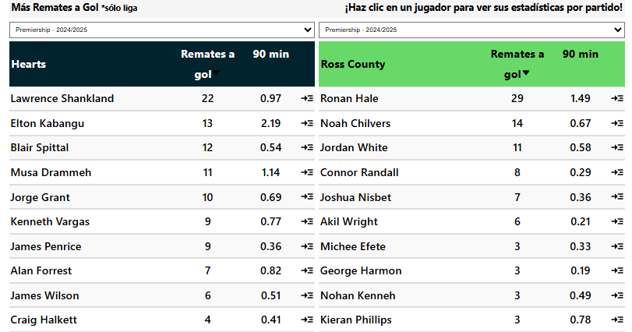
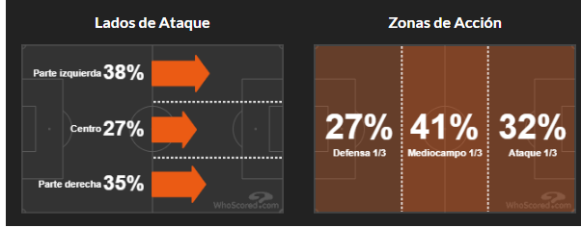
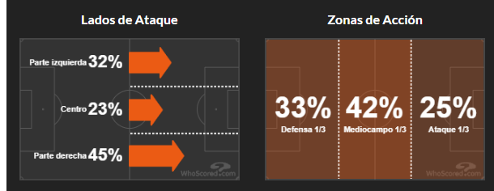
 |  |  |  |  |  |  |  | Sábado, 15 Marzo 09:00
 |  | G1 |  |  |  | G2 |  |  |  |  |  | Corners Primera Mitad G1 |  |  |  | Corners Segunda Mitad G1 |  |  |  | Corners Cada Mitad G1 |  |  |  | Promedio de Goles |  |  |  |  |  |  |  |  |  |  |  |  | Hearts marcó Más de 4.5 Córners en sus últimos 5 partidos de liga |  |  |  |  |  |  |  |  | Hearts tuvieron Más de 4.5 Córners en el 2° Tiempo en sus últimos 4 partidos de liga en casa |  |  |  |  |  |  |  | Marcó más córners en 7/10 partidos de liga en casa |  |  |  | Más de 3,5 córners en el 1° tiempo en sus últimos 8 partidos de liga fuera de casa 🔥
 | Hearts |  |  | VS | Ross County |  |  |  |  |  |  | Corners | T.Partidos | P.CASA |  | Corners | T.Partidos | P.CASA |  | Corners | T.Partidos | P.CASA |  | 2.8 | Total | 2.7 |  |  |  |  |  |  |  |  |  |  |  |  |  |  |  |  |  |  |  | Hearts tuvieron Más de 4.5 Córners en el 2° Tiempo en sus últimos 4 partidos de liga |  |  |  |  |  |  |  |  | Marcó más de 3.5 córners en 8/10 partidos de liga en casa |  |  |  | Más de 3,5 córners en el 1° tiempo en 8/10 partidos de liga fuera de casa
 | Corners | T.Partidos | P.CASA |  | Corners | T.Partidos | P.AFUERA |  |  |  |  | Mas de 3.5 | 80% | 100% |  | Mas de 3.5 | 100% | 100% |  | Mas de 3.5 | 80% | 100% |  | 1.5 | A Favor | 0.8 |  |  |  |  |  |  |  |  |  |  | Ross County encajó Más de 4.5 Córners en sus últimos 14 partidos de la liga fuera de casa |  |  |  |  |  |  |  |  | Ross County tuvieron Más de 4.5 Córners en el 2° Tiempo en sus últimos 3 partidos de liga |  |  |  |  |  |  |  |  | Marcó más de 4.5 córners en 8/10 partidos de liga en casa |  |  |  | Más de 4,5 córners en el 1° tiempo en sus últimos 5 partidos de liga fuera de casa 🔥
 | Mas de 7.5 | 100% | 100% |  | Mas de 7.5 | 100% | 100% |  |  |  |  | Mas de 4.5 | 60% | 100% |  | Mas de 4.5 | 80% | 80% |  | Mas de 4.5 |  | 80% |  | 1.3 | En Contra | 1.9 |  |  |  |  |  |  |  |  |  |  | Ross County encajó Más de 4.5 Córners en sus últimos 11 partidos de liga |  |  |  |  |  |  |  |  |  |  |  |  |  |  |  |  |  | Marcó más de 5.5 córners en 7/10 partidos de liga en casa |  |  |  | Más de 4,5 córners en el 1° tiempo en 7/10 partidos de liga fuera de casa
 | Mas de 8.5 | 100% | 100% |  | Mas de 8.5 | 100% | 100% |  |  |  |  | Mas de 5.5 | 60% | 60% |  | Mas de 5.5 |  |  |  | Mas de 5.5 |  |  |  |  |  |  |  |  |  |  |  |  |  |  |  |  | Hearts encajó Más de 4.5 Córners en sus últimos 3 partidos de liga en casa |  |  |  |  |  |  |  |  | Ross County tuvieron Más de 5.5 Córners en el 2° Tiempo en sus últimos 3 partidos de liga |  |  |  |  |  |  |  |  |  |  |  |  | Más de 7.5 córners en sus últimos 10 partidos de liga fuera de casa 🔥
 | Mas de 9.5 | 80% | 80% |  | Mas de 9.5 | 80% | 80% | Hearts | Handicap -2.5 |  | 1.47 | Mas de 6.5 | 60% |  |  | Mas de 6.5 |  |  |  | Mas de 6.5 |  |  |  | Promedio de Goles en el 1er Tiempo |  |  |  |  |  |  |  |  |  |  |  |  |  |  |  |  |  |  |  |  |  |  |  |  |  |  |  |  |  |  | Más de 3,5 córners en el 1° tiempo en sus últimos 10 partidos de liga en casa |  |  |  | Más de 7.5 córners en 10/10 partidos de liga fuera de casa
 | Mas de 10.5 | 60% | 60% |  | Mas de 10.5 | 80% | 80% | Hearts | Mas de 6 | 1.42 |  |  |  |  |  |  |  |  |  |  |  |  |  | 0.9 | Total | 1.4 |  |  |  |  |  |  |  |  |  |  | Ross County encajó Más de 5.5 Córners en sus últimos 9 partidos de liga |  |  |  |  |  |  |  |  | Ross County tuvieron Más de 3.5 Córners en Cada Tiempo en sus últimos 11 partidos de liga |  |  |  |  |  |  |  |  | Más de 3,5 córners en el 1° tiempo en 10/10 partidos de liga en casa |  |  |  | Más de 8.5 córners en sus últimos 8 partidos de liga fuera de casa 🔥
 | Mas de 11.5 |  |  |  | Mas de 11.5 |  | 60% | Ross County | Mas de 2.5 | 1.4 |  | Corners Primera Mitad G2 |  |  |  | Corners Segunda Mitad G2 |  |  |  | Corners Cada Mitad G2 |  |  |  | 0.6 | A Favor | 0.4 |  |  |  |  |  |  |  |  |  |  | Ross County encajó Más de 5.5 Córners en sus últimos 5 partidos de la liga fuera de casa |  |  |  |  |  |  |  |  | Ross County tuvieron Más de 3.5 Córners en Cada Tiempo en sus últimos 8 partidos de la liga fuera de casa |  |  |  |  |  |  |  |  | Más de 4,5 córners en el 1° tiempo en sus últimos 10 partidos de liga en casa |  |  |  | Más de 8.5 córners en 9/10 partidos de liga fuera de casa
 |  |  |  |  |  |  |  |  |  |  |  | Corners | T.Partidos | P.AFUERA |  | Corners | T.Partidos | P.AFUERA |  | Corners | T.Partidos | P.AFUERA |  | 0.4 | En Contra | 1 |  |  |  |  |  |  |  |  |  |  | Hearts encajó Más de 5.5 Córners en sus últimos 3 partidos de liga en casa |  |  |  |  |  |  |  |  | Hearts tuvieron Más de 3.5 Córners en Cada Tiempo en sus últimos 5 partidos de liga en casa |  |  |  |  |  |  |  |  | Más de 4,5 córners en el 1° tiempo en 10/10 partidos de liga en casa |  |  |  | Más de 9.5 córners en 8/10 partidos de liga fuera de casa
 | Favor de Equipo |  |  |  | Contra del Equipo |  |  | Cada Equipo |  |  |  | Mas de 3.5 | 100% | 100% |  | Mas de 3.5 | 100% | 100% |  | Mas de 3.5 | 100% | 100% |  |  |  |  |  |  |  |  |  |  |  |  |  |  |  |  |  |  |  |  |  |  |  |  |  |  |  |  |  |  |  |  | Más de 5,5 córners en el 1° tiempo en 8/10 partidos de liga en casa |  |  |  | Más de 10.5 córners en 7/10 partidos de liga fuera de casa
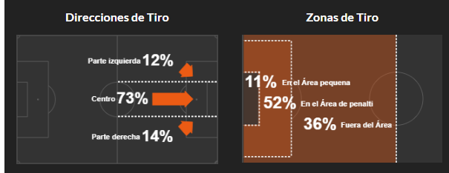
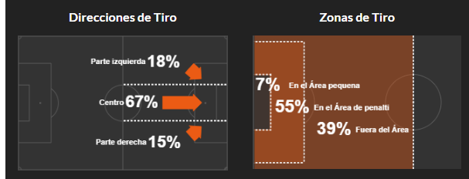
 | G1 |  |  |  | G1 |  |  | G1 |  |  |  | Mas de 4.5 | 100% | 100% |  | Mas de 4.5 | 80% | 80% |  | Mas de 4.5 | 80% | 80% |  | Promedio de Goles en el 2do Tiempo |  |  |  |  |  |  |  |  |  |  |  |  | Hearts ganó el Handicap +2 de córners en sus últimos 5 partidos de liga. |  |  |  |  |  |  |  |  | Hearts tuvieron Más de 4.5 Córners en Cada Tiempo en sus últimos 4 partidos de liga en casa |  |  |  |  |  |  |  |  | Más de 7.5 córners en sus últimos 8 partidos de liga en casa |  |  |  | Ambos equipos tuvieron 3 o más córners en sus últimos 7 partidos de liga fuera de casa. 🔥
 | Corners | T.Partidos | P.CASA |  | Corners | T.Partidos | P.CASA | Corners | T.Partidos | P.CASA |  | Mas de 5.5 |  |  |  | Mas de 5.5 | 80% | 60% |  | Mas de 5.5 |  |  |  | 1.9 | Total | 1.4 |  |  |  |  |  |  |  |  |  |  |  |  |  |  |  |  |  |  |  | Ross County tuvieron Más de 4.5 Córners en Cada Tiempo en sus últimos 3 partidos de liga |  |  |  |  |  |  |  |  | Más de 7.5 córners en 9/10 partidos de liga en casa |  |  |  | Ambos equipos tuvieron 3 o más córners en 9/10 partidos de liga fuera de casa.
 | Mas de 4.5 | 100% | 80% |  | Mas de 4.5 | 60% | 60% | Mas de 2.5 | 100% | 100% |  | Mas de 6.5 |  |  |  | Mas de 6.5 |  |  |  | Mas de 6.5 |  |  |  | 0.9 | A Favor | 0.4 |  |  |  |  |  |  |  |  |  |  | Hearts registró que Ambos Equipos tuvieron 3 o más córners en sus últimos 11 partidos de liga. |  |  |  |  |  |  |  |  |  |  |  |  |  |  |  |  |  | Más de 8.5 córners en sus últimos 5 partidos de liga en casa
 | Mas de 5.5 | 80% | 60% |  | Mas de 5.5 | 60% | 60% | Mas de 3.5 | 60% | 60% |  |  |  |  |  |  | Mas de 3 |  |  |  | Mas de 4 |  |  | 0.9 | En Contra | 0.9 |  |  |  |  |  |  |  |  |  |  | Ross County registró que Ambos Equipos tuvieron 3 o más córners en sus últimos 7 partidos de la liga fuera de casa. |  |  |  |  |  |  |  |  |  |  |  |  |  |  |  |  |  | Más de 8.5 córners en 8/10 partidos de liga en casa |  |  |  | Encajó más de 3.5 córners en sus últimos 14 partidos de liga fuera de casa 🔥
 | Mas de 6.5 |  |  |  | Mas de 6.5 |  |  |  |  |  |  | Promedio de Córners |  |  |  | Promedio de Córners del 1er Tiempo |  |  |  | Promedio de Córners del 2do Tiempo |  |  |  |  |  |  |  |  |  |  |  |  |  |  |  |  | Hearts registró que Ambos Equipos tuvieron 3 o más córners en sus últimos 5 partidos de liga en casa. |  |  |  |  |  |  |  |  |  |  |  |  |  |  |  |  |  | Más de 9.5 córners en sus últimos 4 partidos de liga en casa |  |  |  | Encajó más de 3.5 córners en 10/10 partidos de liga fuera de casa
 |  |  |  |  |  |  |  |  |  |  |  | 11.6 | Total | 12.4 |  | 5.6 | Total | 5.1 |  | 5.4 | Total | 7.3 |  |  | Tipo de Gol G1 |  |  |  |  |  |  |  |  |  |  |  | Ross County registró que Ambos Equipos tuvieron 3 o más córners en sus últimos 5 partidos de liga. |  |  |  |  |  |  |  |  |  |  |  |  |  |  |  |  |  | Más de 9.5 córners en 7/10 partidos de liga en casa |  |  |  | Encajó más de 5.5 córners en sus últimos 5 partidos de liga fuera de casa 🔥
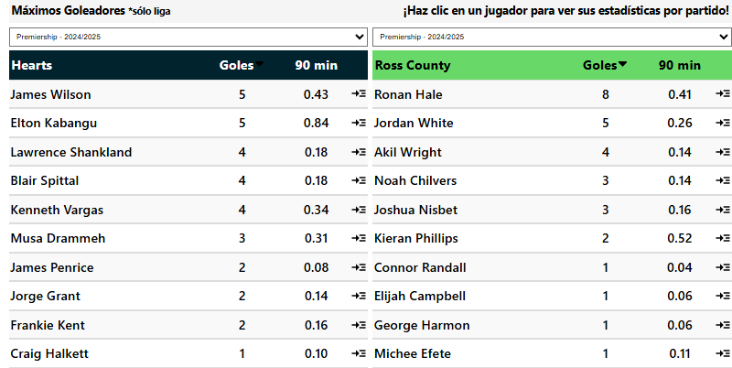
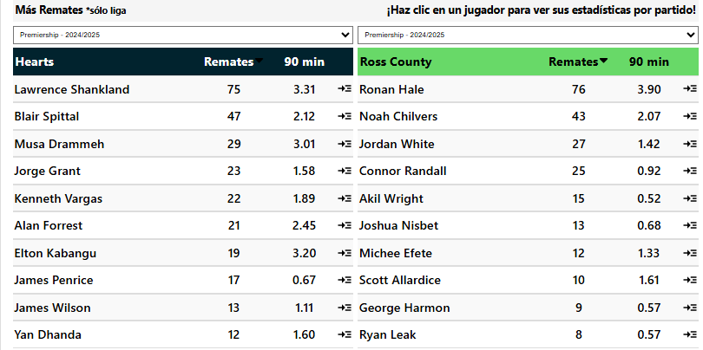
 | Favor de Equipo |  |  |  | Contra del Equipo |  |  | Cada Equipo |  |  |  | 6.9 | A Favor | 4.1 |  | 3.6 | A Favor | 2.1 |  | 3.3 | A Favor | 2 |  |  | Tipo | Favor | Contra |  |  |  |  |  |  |  |  |  |  |  |  |  |  |  |  |  |  |  |  |  |  |  |  |  |  |  | Ambos equipos tuvieron 3 o más córners en sus últimos 5 partidos de liga en casa. |  |  |  | Encajó más de 5.5 córners en 8/10 partidos de liga fuera de casa
 | G2 |  |  |  | G2 |  |  | G2 |  |  |  | 4.7 | En Contra | 8.3 |  | 2.1 | En Contra | 3.1 |  | 2.6 | En Contra | 5.2 |  |  | J. Abierto | 10 | 9 |  |  |  |  |  |  |  |  |  | Ross County tuvieron Más de 3.5 Córners en el 1° Tiempo en sus últimos 11 partidos de liga |  |  |  |  |  |  |  |  |  |  |  |  |  |  |  |  |  | Ambos equipos tuvieron 3 o más córners en 7/10 partidos de liga en casa. |  |  |  | Encajó más de 4.5 córners en sus últimos 14 partidos de liga fuera de casa 🔥
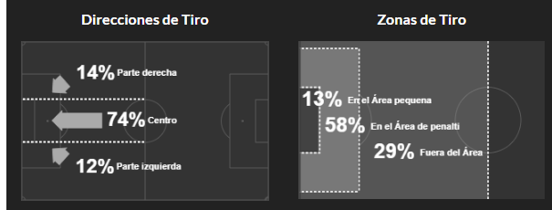

 | Corners | T.Partidos | P.AFUERA |  | Corners | T.Partidos | P.AFUERA | Corners | T.Partidos | P.AFUERA |  | Mas de 6 |  | Mas de 3 |  |  |  | Mas de 1 | 1.3 | Mas de 3 | 1.47 |  |  |  | contraataque | 2 | 3 |  |  |  |  |  |  |  |  |  | Hearts tuvieron Más de 3.5 Córners en el 1° Tiempo en sus últimos 10 partidos de liga en casa |  |  |  |  |  |  |  |  |  |  |  |  |  |  |  |  |  |  |  |  |  | Encajó más de 4.5 córners en 10/10 partidos de liga fuera de casa
 | Mas de 4.5 |  |  |  | Mas de 4.5 | 100% | 100% | Mas de 2.5 | 100% | 100% |  | Promedio de Tarjetas |  |  |  | Promedio de Faltas |  |  |  | Promedio de Remates |  |  |  |  | Balon parado | 7 | 1 |  |  |  |  |  |  |  |  |  | Ross County tuvieron Más de 3.5 Córners en el 1° Tiempo en sus últimos 8 partidos de la liga fuera de casa |  |  |  |  |  |  |  |  |  |  |  |  |  |  |  |  |  | Encajó más de 3.5 córners en sus últimos 4 partidos de liga en casa 🔥
 | Mas de 5.5 |  |  |  | Mas de 5.5 | 100% | 100% | Mas de 3.5 |  |  |  | 4.3 | Total | 3.1 |  | 21.7 | Total | 20.3 |  | 15.1 | Total de R.Favor |  | 8.6 |  | Penalti |  | 2 |  |  |  |  |  |  |  |  |  |  |  |  |  |  |  |  |  |  |  |  |  |  |  |  |  |  |  | Encajó más de 3.5 córners en 7/10 partidos de liga en casa
 | Mas de 6.5 |  |  |  | Mas de 6.5 |  | 80% |  |  |  |  | 1.5 | A Favor | 2.1 |  | 10.1 | Recibidas | 10.7 |  | 10.6 | Total de R.Contra |  | 16.9 |  | Auto Gol | 2 | 3 |  |  |  |  |  |  |  |  |  | Hearts tuvieron Más de 4.5 Córners en el 1° Tiempo en sus últimos 10 partidos de liga en casa |  |  |  |  |  |  |  |  |  |  |  |  |  |  |  |  |  | Encajó más de 5.5 córners en sus últimos 3 partidos de liga en casa 🔥
 |  |  |  |  |  |  |  | Alineacion |  |  |  | 2.8 | En Contra | 0.99 |  | 11.6 | Cometidas | 9.6 |  | 5.2 | R.Gol a Favor |  | 2.9 |  |  |  |  |  |  |  |  |  |  |  |  |  | Ross County tuvieron Más de 4.5 Córners en el 1° Tiempo en sus últimos 10 partidos de liga |  |  |  |  |  |  |  |  |  |  |  |  |  |  |  |  |  | Encajó más de 4.5 córners en sus últimos 3 partidos de liga en casa 🔥
 | Handicap Mas Corners |  |  |  | Handicap Mas Corners |  |  | Partidos (10) | G1 | G2 |  | Mas de 2.5 | 1.57 |  |  |  |  |  |  | 3.9 | R.Gol en Contra |  | 5.5 |  | Tipo de Gol G2 |  |  |  |  |  |  |  |  |  |  |  | Ross County tuvieron Más de 4.5 Córners en el 1° Tiempo en sus últimos 5 partidos de la liga fuera de casa
 | G1 |  |  |  | G2 |  |  | Mas usado | 4,4,2 | 3,5,2 |  | Promedio Fuera de Juego |  |  |  |  |  |  |  |  |  |  |  |  | Tipo | Favor | Contra
 | Corners | T.Partidos | P.CASA |  | Corners | T.Partidos | P.AFUERA | Menos Usado | 4-2-3-1 |  |  | 1.5 | A Favor | 1.1 |  |  | Tipo de Pase G1 |  |  |  | Tipo de Pase G2 |  |  |  | J. Abierto | 6 | 17 |  |  |  |  |  |  |  |  |  | Ross County tuvieron Más de 3.5 Córners en el 2° Tiempo en sus últimos 12 partidos de la liga fuera de casa
 | -2 | 60% | 60% |  | -2 |  |  |  |  |  |  | 1.7 | En Contra | 1.5 |  |  | Tipo | Favor | Contra |  | Tipo | Favor | Contra |  | contraataque | 2 | 2 |  |  |  |  |  |  |  |  |  | Ross County tuvieron Más de 3.5 Córners en el 2° Tiempo en sus últimos 11 partidos de liga
 | -1 | 80% | 60% |  | -1 |  |  |  |  |  |  |  |  |  |  |  | Pa. Corto pp | 393 | 306 |  | Pa. Corto pp | 209 | 459 |  | Balon parado | 2 | 6 |  |  |  |  |  |  |  |  |  | Hearts tuvieron Más de 3.5 Córners en el 2° Tiempo en sus últimos 6 partidos de liga
 | MAS | 80% | 60% |  | MAS |  |  | Apps | Goles | Tiros pp | Disciplina | Posesion% | AciertoPase% | Aéreos | Rating |  | Balon largo pp | 67 | 67 |  | Balon largo pp | 70 | 64 |  | Penalti | 1 | 2 |  |  |  |  |  |  |  |  |  | Hearts tuvieron Más de 3.5 Córners en el 2° Tiempo en sus últimos 5 partidos de liga en casa
 | 1 | 80% | 60% |  | 1 |  |  | 19 | 28 | 15.2 | 300 | 55.6 | 78.3 | 23.1 | 6.73 |  | Centros pp | 28 | 17 |  | Centros pp | 15 | 32 |  | Auto Gol
 | 2 | 100% | 80% |  | 2 |  |  | 16 | 13 | 8.6 | 312 | 34.5 | 64.5 | 27.1 | 6.58 |  | Pa. Hueco pp |  |  |  | Pa. Hueco pp

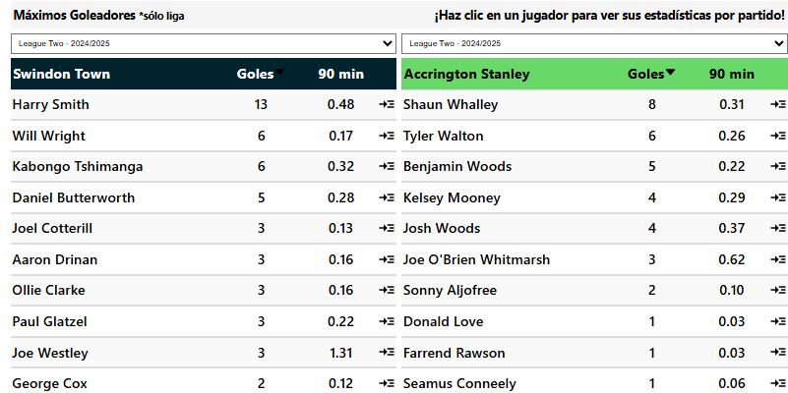
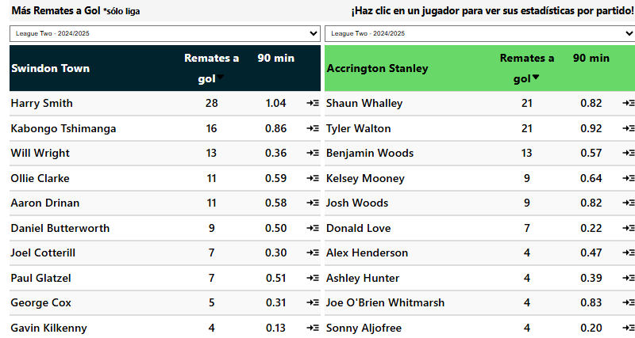
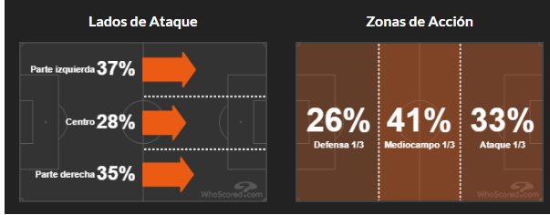
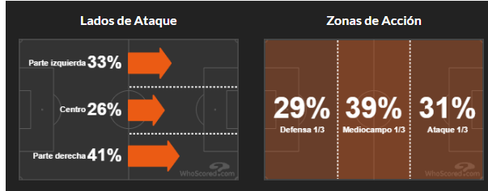
 |  |  |  |  |  |  |  | Sábado, 22 Marzo 09:00
 |  | G1 |  |  |  | G2 |  |  |  |  |  | Corners Primera Mitad G1 |  |  |  | Corners Segunda Mitad G1 |  |  |  | Corners Cada Mitad G1 |  |  |  | Promedio de Goles |  |  |  |  |  |  |  |  |  |  |  |  | Swindon marcó Más de 4.5 Córners en sus últimos 3 partidos de liga en casa
 | Swindon |  |  | VS | Accrington |  |  |  |  |  |  | Corners | T.Partidos | P.CASA |  | Corners | T.Partidos | P.CASA |  | Corners | T.Partidos | P.CASA |  | 3.3 | Total | 2.8
 | Corners | T.Partidos | P.CASA |  | Corners | T.Partidos | P.AFUERA |  |  |  |  | Mas de 3.5 |  | 60% |  | Mas de 3.5 | 100% | 100% |  | Mas de 3.5 |  | 60% |  | 1.8 | A Favor | 1.1 |  |  |  |  |  |  |  |  |  |  | Swindon marcó Más de 5.5 Córners en sus últimos 3 partidos de liga en casa
 | Mas de 7.5 | 100% | 100% |  | Mas de 7.5 | 60% | 80% |  |  |  |  | Mas de 4.5 |  |  |  | Mas de 4.5 | 80% | 80% |  | Mas de 4.5 |  |  |  | 1.5 | En Contra | 1.7
 | Mas de 8.5 | 80% | 80% |  | Mas de 8.5 | 60% | 80% |  |  |  |  | Mas de 5.5 |  |  |  | Mas de 5.5 | 60% | 60% |  | Mas de 5.5 |  |  |  |  |  |  |  |  |  |  |  |  |  |  |  |  | Swindon ganó el Handicap +2 de córners en sus últimos 9 partidos de liga en casa.
 | Mas de 9.5 |  |  |  | Mas de 9.5 |  | 80% | Swindon | Handicap -1.5 |  | 2 | Mas de 6.5 |  |  |  | Mas de 6.5 | 60% | 60% |  | Mas de 6.5 |  |  |  | Promedio de Goles en el 1er Tiempo
 | Mas de 10.5 |  |  |  | Mas de 10.5 |  | 60% | Swindon | Mas de 4.5 | 1.48 |  |  |  |  |  |  |  |  |  |  |  |  |  | 1.6 | Total | 1 |  |  |  |  |  |  |  |  |  |  | Swindon tuvieron Más de 3.5 Córners en el 2° Tiempo en sus últimos 13 partidos de liga
 | Mas de 11.5 |  |  |  | Mas de 11.5 |  |  | Accrington | Mas de 3 | 1.3 |  | Corners Primera Mitad G2 |  |  |  | Corners Segunda Mitad G2 |  |  |  | Corners Cada Mitad G2 |  |  |  | 0.9 | A Favor | 0.3 |  |  |  |  |  |  |  |  |  |  | Swindon tuvieron Más de 3.5 Córners en el 2° Tiempo en sus últimos 7 partidos de liga en casa
 |  |  |  |  |  |  |  |  |  |  |  | Corners | T.Partidos | P.AFUERA |  | Corners | T.Partidos | P.AFUERA |  | Corners | T.Partidos | P.AFUERA |  | 0.7 | En Contra | 0.7
 | Favor de Equipo |  |  |  | Contra del Equipo |  |  | Cada Equipo |  |  |  | Mas de 3.5 | 60% |  |  | Mas de 3.5 | 80% | 80% |  | Mas de 3.5 |  |  |  |  |  |  |  |  |  |  |  |  |  |  |  |  | Swindon tuvieron Más de 4.5 Córners en el 2° Tiempo en sus últimos 7 partidos de liga en casa
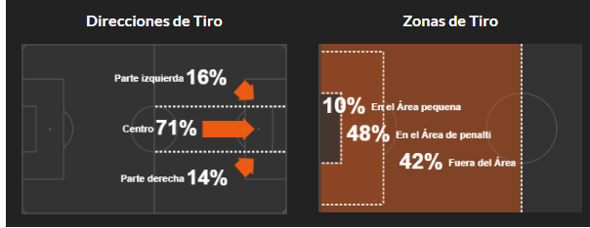
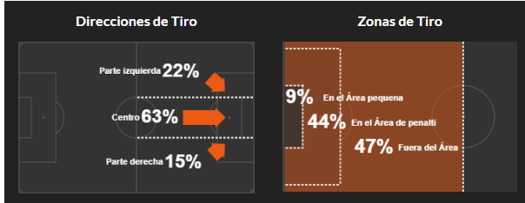
 | G1 |  |  |  | G1 |  |  | G1 |  |  |  | Mas de 4.5 | 60% |  |  | Mas de 4.5 |  | 60% |  | Mas de 4.5 |  |  |  | Promedio de Goles en el 2do Tiempo |  |  |  |  |  |  |  |  |  |  |  |  | Swindon tuvieron Más de 4.5 Córners en el 2° Tiempo en sus últimos 3 partidos de liga
 | Corners | T.Partidos | P.CASA |  | Corners | T.Partidos | P.CASA | Corners | T.Partidos | P.CASA |  | Mas de 5.5 |  |  |  | Mas de 5.5 |  | 60% |  | Mas de 5.5 |  |  |  | 1.7 | Total | 1.8
 | Mas de 4.5 | 80% | 80% |  | Mas de 4.5 | 60% |  | Mas de 2.5 |  | 60% |  | Mas de 6.5 |  |  |  | Mas de 6.5 |  |  |  | Mas de 6.5 |  |  |  | 0.9 | A Favor | 0.8 |  |  |  |  |  |  |  |  |  |  |  | Marcó más de 3.5 córners en sus últimos 7 partidos de liga en casa 🔥 |  |  |  |  |  |  | Marcó más de 3.5 córners en 8/10 partidos de liga fuera de casa
 | Mas de 5.5 | 60% | 80% |  | Mas de 5.5 | 60% |  | Mas de 3.5 |  |  |  |  |  |  |  |  | Menos de 5.5 | 1.5 |  |  | Mas de 4.5 | 1.53 |  | 0.8 | En Contra | 1.1 |  |  |  |  |  |  |  |  |  |  |  |  | Marcó más de 3.5 córners en 9/10 partidos de liga en casa

 | Mas de 6.5 |  | 60% |  | Mas de 6.5 | 60% |  |  |  |  |  | Promedio de Córners |  |  |  | Promedio de Córners del 1er Tiempo |  |  |  | Promedio de Córners del 2do Tiempo |  |  |  |  |  |  |  |  |  |  |  |  |  |  |  |  |  |  | Marcó más de 4.5 córners en sus últimos 3 partidos de liga en casa 🔥 |  |  |  |  |  |  | Más de 7.5 córners en 8/10 partidos de liga fuera de casa
 |  |  |  |  |  |  |  |  |  |  |  | 10.6 | Total | 8.7 |  | 4.4 | Total | 3.8 |  | 5.6 | Total | 3.9 |  |  | Tipo de Gol G1 |  |  |  |  |  |  |  |  |  |  |  |  |  | Marcó más de 4.5 córners en 8/10 partidos de liga en casa |  |  |  |  |  |  | Más de 8.5 córners en 7/10 partidos de liga fuera de casa
 | Favor de Equipo |  |  |  | Contra del Equipo |  |  | Cada Equipo |  |  |  | 5.9 | A Favor | 4.2 |  | 2.3 | A Favor | 1.6 |  | 3.6 | A Favor | 2.6 |  |  | Tipo | Favor | Contra |  |  |  |  |  |  |  |  |  |  |  | Marcó más de 5.5 córners en sus últimos 3 partidos de liga en casa 🔥 |  |  |  |  |  |  | Ambos equipos tuvieron 3 o más córners en 8/10 partidos de liga fuera de casa.
 | G2 |  |  |  | G2 |  |  | G2 |  |  |  | 4.7 | En Contra | 4.6 |  | 2.1 | En Contra | 2.2 |  | 2.6 | En Contra | 2.4 |  |  | J. Abierto | 16 | 11
 | Corners | T.Partidos | P.AFUERA |  | Corners | T.Partidos | P.AFUERA | Corners | T.Partidos | P.AFUERA |  | Mas de 4 |  | Mas de 3 |  | Mas de 2 |  | Mas de 1 |  | Mas de 2.5 | 1.64 | Menos de 2.5 | 1.56 |  | contraataque | 1 |  |  |  |  |  |  |  |  |  |  |  |  | Más de 7.5 córners en sus últimos 7 partidos de liga en casa |  |  |  |  |  |  | Encajó más de 3.5 córners en sus últimos 3 partidos de liga fuera de casa 🔥


 | Mas de 4.5 |  |  |  | Mas de 4.5 | 80% | 60% | Mas de 2.5 |  | 80% |  | Promedio de Tarjetas |  |  |  | Promedio de Faltas |  |  |  | Promedio de Remates |  |  |  |  | Balon parado | 9 | 11 |  |  |  |  |  |  |  |  |  |  |  | Más de 7.5 córners en 9/10 partidos de liga en casa |  |  |  |  |  |  | Encajó más de 3.5 córners en 8/10 partidos de liga fuera de casa
 | Mas de 5.5 |  |  |  | Mas de 5.5 | 60% | 60% | Mas de 3.5 |  |  |  | 3.6 | Total | 5.5 |  | 19.7 | Total | 26.2 |  | 12.9 | Total de R.Favor |  | 10.7 |  | Penalti | 5 | 4 |  |  |  |  |  |  |  |  |  |  |  | Más de 8.5 córners en 8/10 partidos de liga en casa
 | Mas de 6.5 |  |  |  | Mas de 6.5 |  |  |  |  |  |  | 1.4 | A Favor | 3.2 |  | 9.4 | Recibidas | 15.7 |  | 8.3 | Total de R.Contra |  | 10.5 |  | Auto Gol | 1 | 1 |  |  |  |  |  |  |  |  |  |  |  | Ambos equipos tuvieron 3 o más córners en 8/10 partidos de liga en casa.
 |  |  |  |  |  |  |  | Alineacion |  |  |  | 2.1 | En Contra | 2.3 |  | 10.3 | Cometidas | 10.5 |  | 3.9 | R.Gol a Favor |  | 4
 | Handicap Mas Corners |  |  |  | Handicap Mas Corners |  |  | Partidos (10) | G1 | G2 |  |  |  |  |  |  |  |  |  | 2.9 | R.Gol en Contra |  | 3.5 |  | Tipo de Gol G2
 | G1 |  |  |  | G2 |  |  | Mas usado | 4-2-3-1 | 3-4-1-2 |  | Promedio Fuera de Juego |  |  |  |  |  |  |  |  |  |  |  |  | Tipo | Favor | Contra
 | Corners | T.Partidos | P.CASA |  | Corners | T.Partidos | P.AFUERA | Menos Usado |  | 4-1-4-1 |  | 1.4 | A Favor | 1.8 |  |  | Tipo de Pase G1 |  |  |  | Tipo de Pase G2 |  |  |  | J. Abierto | 14 | 21
 | -2 |  | 60% |  | -2 |  |  |  |  |  |  | 2.7 | En Contra | 0.9 |  |  | Tipo | Favor | Contra |  | Tipo | Favor | Contra |  | contraataque | 2 | 1
 | -1 |  | 60% |  | -1 |  |  |  |  |  |  |  |  |  |  |  | Pa. Corto pp | 288 | 258 |  | Pa. Corto pp | 253 | 314 |  | Balon parado | 4 | 7
 | MAS |  | 60% |  | MAS |  |  | Apps | Goles | Tiros pp | Disciplina | Posesion% | AciertoPase% | Aéreos | Rating |  | Balon largo pp | 76 | 74 |  | Balon largo pp | 71 | 81 |  | Penalti | 1 | 2
 | 1 |  | 60% |  | 1 |  |  | 20 | 35 | 13.1 | 301 | 52.7 | 72.1 | 25.1 | 6.65 |  | Centros pp | 22 | 16 |  | Centros pp | 19 | 18 |  | Auto Gol |  | 2
 | 2 | 60% | 100% |  | 2 |  |  | 23 | 24 | 10.9 | 652 | 45.6 | 65.4 | 30.8 | 6.53 |  | Pa. Hueco pp |  |  |  | Pa. Hueco pp


 |  |  |  |  |  |  |  | Sábado, 22 Marzo 09:00
 |  | G1 |  |  |  | G2 |  |  |  |  |  | Corners Primera Mitad G1 |  |  |  | Corners Segunda Mitad G1 |  |  |  | Corners Cada Mitad G1 |  |  |  | Promedio de Goles |  |  |  |  | Falkirk marcó Más de 4.5 Córners en sus últimos 5 partidos de liga
 | Falkirk |  |  | VS | Airdrie Utd |  |  |  |  |  |  | Corners | T.Partidos | P.CASA |  | Corners | T.Partidos | P.CASA |  | Corners | T.Partidos | P.CASA |  | 2.7 | Total | 3 |  |  | Airdrie Utd marcó Más de 4.5 Córners en sus últimos 3 partidos de la liga fuera de casa |  |  |  | Marcó más córners en sus últimos 14 partidos de liga en casa 🔥 |  |  |  |  |  |  | Marcó más de 3.5 córners en sus últimos 4 partidos de liga fuera de casa 🔥
 | Corners | T.Partidos | P.CASA |  | Corners | T.Partidos | P.AFUERA |  |  |  |  | Mas de 3.5 | 60% | 80% |  | Mas de 3.5 | 80% |  |  | Mas de 3.5 |  |  |  | 2.1 | A Favor | 0.8 |  |  |  |  |  |  |  | Marcó más córners en 10/10 partidos de liga en casa |  |  |  |  |  |  | Marcó más de 4.5 córners en sus últimos 3 partidos de liga fuera de casa 🔥
 | Mas de 7.5 | 80% | 60% |  | Mas de 7.5 | 80% | 80% |  |  |  |  | Mas de 4.5 |  | 60% |  | Mas de 4.5 | 80% |  |  | Mas de 4.5 |  |  |  | 0.6 | En Contra | 2.2 |  |  | Falkirk marcó Más de 5.5 Córners en sus últimos 5 partidos de liga |  |  |  |  | Marcó más de 3.5 córners en sus últimos 14 partidos de liga en casa 🔥
 | Mas de 8.5 | 80% | 60% |  | Mas de 8.5 | 80% | 80% |  |  |  |  | Mas de 5.5 |  |  |  | Mas de 5.5 | 80% |  |  | Mas de 5.5 |  |  |  |  |  |  |  |  |  |  |  |  |  | Marcó más de 3.5 córners en 10/10 partidos de liga en casa |  |  |  |  |  |  | Más de 3,5 córners en el 1° tiempo en sus últimos 7 partidos de liga fuera de casa 🔥
 | Mas de 9.5 | 80% | 60% |  | Mas de 9.5 | 60% | 60% | Falkirk | Handicap -4 |  | 1.55 | Mas de 6.5 |  |  |  | Mas de 6.5 | 80% |  |  | Mas de 6.5 |  |  |  | Promedio de Goles en el 1er Tiempo |  |  |  |  | Airdrie Utd encajó Más de 4.5 Córners en sus últimos 4 partidos de liga |  |  |  |  | Marcó más de 4.5 córners en 8/10 partidos de liga en casa |  |  |  |  |  |  | Más de 3,5 córners en el 1° tiempo en 8/10 partidos de liga fuera de casa
 | Mas de 10.5 | 60% | 60% |  | Mas de 10.5 | 60% | 60% | Falkirk | Mas de 6.5 | 1.48 |  |  |  |  |  |  |  |  |  |  |  |  |  | 1.3 | Total | 1.6 |  |  |  |  |  |  |  | Marcó más de 5.5 córners en 8/10 partidos de liga en casa |  |  |  |  |  |  | Más de 7.5 córners en 7/10 partidos de liga fuera de casa
 | Mas de 11.5 | 60% |  |  | Mas de 11.5 | 60% | 60% | Airdrie Utd | Mas de 2 | 1.29 |  | Corners Primera Mitad G2 |  |  |  | Corners Segunda Mitad G2 |  |  |  | Corners Cada Mitad G2 |  |  |  | 0.9 | A Favor | 0.4 |  |  | Airdrie Utd encajó Más de 5.5 Córners en sus últimos 4 partidos de liga |  |  |  |  |  |  |  |  |  |  |  | Ambos equipos tuvieron 3 o más córners en 7/10 partidos de liga fuera de casa.
 |  |  |  |  |  |  |  |  |  |  |  | Corners | T.Partidos | P.AFUERA |  | Corners | T.Partidos | P.AFUERA |  | Corners | T.Partidos | P.AFUERA |  | 0.4 | En Contra | 1.2 |  |  |  |  |  |  |  | Más de 3,5 córners en el 1° tiempo en 8/10 partidos de liga en casa
 | Favor de Equipo |  |  |  | Contra del Equipo |  |  | Cada Equipo |  |  |  | Mas de 3.5 | 60% | 100% |  | Mas de 3.5 | 80% | 80% |  | Mas de 3.5 | 80% |  |  |  |  |  |  |  | Falkirk ganó el Handicap -2 de córners en sus últimos 5 partidos de liga. |  |  |  |  | Más de 7.5 córners en 7/10 partidos de liga en casa |  |  |  |  |  |  | Encajó más de 3.5 córners en 7/10 partidos de liga fuera de casa
 | G1 |  |  |  | G1 |  |  | G1 |  |  |  | Mas de 4.5 | 60% | 60% |  | Mas de 4.5 | 60% | 80% |  | Mas de 4.5 | 60% |  |  | Promedio de Goles en el 2do Tiempo |  |  |  |  |  |  |  |  |  | Más de 8.5 córners en 7/10 partidos de liga en casa
 | Corners | T.Partidos | P.CASA |  | Corners | T.Partidos | P.CASA | Corners | T.Partidos | P.CASA |  | Mas de 5.5 |  | 60% |  | Mas de 5.5 | 60% |  |  | Mas de 5.5 |  |  |  | 1.4 | Total | 1.4 |  |  | Falkirk ganó el Handicap -1 de córners en sus últimos 5 partidos de liga. |  |  |  |  | Más de 9.5 córners en 7/10 partidos de liga en casa
 | Mas de 4.5 | 100% | 80% |  | Mas de 4.5 |  |  | Mas de 2.5 |  | 80% |  | Mas de 6.5 |  |  |  | Mas de 6.5 | 60% |  |  | Mas de 6.5 |  |  |  | 1.2 | A Favor | 0.4 |  |  |  |  |  |  |  | Ambos equipos tuvieron 3 o más córners en 8/10 partidos de liga en casa.
 | Mas de 5.5 | 100% | 80% |  | Mas de 5.5 |  |  | Mas de 3.5 |  |  |  |  |  |  |  |  | Mas de 5 | 1.69 |  |  | Menos de 6 | 1.61 |  | 0.2 | En Contra | 1 |  |  | Falkirk marcó Más Córners en sus últimos 14 partidos de liga en casa
 | Mas de 6.5 | 80% | 60% |  | Mas de 6.5 |  |  |  |  |  |  | Promedio de Córners |  |  |  | Promedio de Córners del 1er Tiempo |  |  |  | Promedio de Córners del 2do Tiempo |  |  |  |  |  |  |  |  | Falkirk marcó Más Córners en sus últimos 8 partidos de liga


 |  |  |  |  |  |  |  |  |  |  |  | 11.4 | Total | 11.3 |  | 5 | Total | 5.6 |  | 5.6 | Total | 5.3 |  |  | Tipo de Gol G1
 | Favor de Equipo |  |  |  | Contra del Equipo |  |  | Cada Equipo |  |  |  | 8.2 | A Favor | 4.9 |  | 3.8 | A Favor | 2.3 |  | 4.4 | A Favor | 2.6 |  |  | Tipo | Favor | Contra |  | Falkirk ganó el Handicap +1 de córners en sus últimos 14 partidos de liga en casa.
 | G2 |  |  |  | G2 |  |  | G2 |  |  |  | 3.1 | En Contra | 6.4 |  | 1.2 | En Contra | 3.4 |  | 1.9 | En Contra | 3 |  |  | J. Abierto | N/A | N/A |  | Falkirk ganó el Handicap +1 de córners en sus últimos 8 partidos de liga.
 | Corners | T.Partidos | P.AFUERA |  | Corners | T.Partidos | P.AFUERA | Corners | T.Partidos | P.AFUERA |  | Mas de 6 |  | Mas de 3 |  | Mas de 3 |  | Mas de 1 | 1.47 | Mas de 3 |  | Mas de 1 |  |  | contraataque | N/A | N/A
 | Mas de 4.5 |  | 60% |  | Mas de 4.5 | 80% | 60% | Mas de 2.5 | 80% | 60% |  | Promedio de Tarjetas |  |  |  | Promedio de Faltas |  |  |  | Promedio de Remates |  |  |  |  | Balon parado | N/A | N/A |  | Falkirk ganó el Handicap +2 de córners en sus últimos 14 partidos de liga en casa
 | Mas de 5.5 |  |  |  | Mas de 5.5 | 80% | 60% | Mas de 3.5 |  |  |  | 3.6 | Total | 3.8 |  | 23.7 | Total | 22.9 |  | 14.1 | Total de R.Favor |  | 8.1 |  | Penalti | N/A | N/A |  | Falkirk ganó el Handicap +2 de córners en sus últimos 8 partidos de liga.
 | Mas de 6.5 |  |  |  | Mas de 6.5 | 60% | 60% |  |  |  |  | 1.1 | A Favor | 2.3 |  | 11.1 | Recibidas | 11 |  | 6.3 | Total de R.Contra |  | 14.9 |  | Auto Gol | N/A | N/A |  | Airdrie Utd ganó el Handicap +2 de córners en sus últimos 3 partidos de la liga fuera de casa.
 |  |  |  |  |  |  |  | Alineacion |  |  |  | 2.5 | En Contra | 1.5 |  | 12.6 | Cometidas | 11.9 |  | 6.3 | R.Gol a Favor |  | 2.6
 | Handicap Mas Corners |  |  |  | Handicap Mas Corners |  |  | Partidos (10) | G1 | G2 |  |  |  |  |  |  |  |  |  | 2.8 | R.Gol en Contra |  | 6 |  | Tipo de Gol G2 |  |  |  | Airdrie Utd registró que Ambos Equipos tuvieron 3 o más córners en sus últimos 4 partidos de liga
 | G1 |  |  |  | G2 |  |  | Mas usado | 4-2-3-1 | 4-2-3-1 |  | Promedio Fuera de Juego |  |  |  |  |  |  |  |  |  |  |  |  | Tipo | Favor | Contra
 | Corners | T.Partidos | P.CASA |  | Corners | T.Partidos | P.AFUERA | Menos Usado | 3,4,3 |  |  | 0.7 | A Favor | 0.6 |  |  | Tipo de Pase G1 |  |  |  | Tipo de Pase G2 |  |  |  | J. Abierto | N/A | N/A |  | Airdrie Utd tuvieron Más de 3.5 Córners en el 1° Tiempo en sus últimos 7 partidos de la liga fuera de casa
 | -2 | 100% | 60% |  | -2 |  |  |  |  |  |  | 0.8 | En Contra | 1.1 |  |  | Tipo | Favor | Contra |  | Tipo | Favor | Contra |  | contraataque | N/A | N/A
 | -1 | 100% | 60% |  | -1 |  |  |  |  |  |  |  |  |  |  |  | Pa. Corto pp | N/A | N/A |  | Pa. Corto pp | N/A | N/A |  | Balon parado | N/A | N/A
 | MAS | 100% | 100% |  | MAS |  |  | Apps | Goles | Tiros pp | Disciplina | Posesion% | AciertoPase% | Aéreos | Rating |  | Balon largo pp | N/A | N/A |  | Balon largo pp | N/A | N/A |  | Penalti | N/A | N/A
 | 1 | 100% | 100% |  | 1 |  |  | 16 | 32 | - | 211 | - | - | - | 0.00 |  | Centros pp | N/A | N/A |  | Centros pp | N/A | N/A |  | Auto Gol | N/A | N/A
 | 2 | 100% | 100% |  | 2 |  | 60% | 20 | 22 | - | 343 | - | - | - | 0.00 |  | Pa. Hueco pp | N/A | N/A |  | Pa. Hueco pp | N/A | N/A


 |  |  |  |  |  |  |  | Viernes, 28 Marzo 13:31 |  |  |  |  |  |  |  |  |  |  |  |  |  |  |  |  |  |  |  |  | Legia Warsaw marcó Más de 4.5 Córners en sus últimos 6 partidos de liga
 |  | G1 |  |  |  | G2 |  |  |  |  |  | Corners Primera Mitad G1 |  |  |  | Corners Segunda Mitad G1 |  |  |  | Corners Cada Mitad G1 |  |  |  | Promedio de Goles |  |  |  |  | Pogoń Szczecin marcó Más de 4.5 Córners en sus últimos 3 partidos de la liga fuera de casa
 | Legia Warsaw |  |  | VS | Pogoń Szczecin |  |  |  |  |  |  | Corners | T.Partidos | P.CASA |  | Corners | T.Partidos | P.CASA |  | Corners | T.Partidos | P.CASA |  | 3.4 | Total | 2.7 |  |  |  |  |  |  |  |  | Marcó más de 3.5 córners en sus últimos 7 partidos de liga en casa 🔥 |  |  |  |  |  |  |  | Marcó más de 3.5 córners en sus últimos 3 partidos de liga fuera de casa 🔥
 | Corners | T.Partidos | P.CASA |  | Corners | T.Partidos | P.AFUERA |  |  |  |  | Mas de 3.5 | 80% | 60% |  | Mas de 3.5 | 100% | 100% |  | Mas de 3.5 | 80% | 60% |  | 2.3 | A Favor | 1.3 |  |  | Pogoń Szczecin encajó Más de 4.5 Córners en sus últimos 5 partidos de la liga fuera de casa |  |  |  |  |  |  | Marcó más de 3.5 córners en 8/10 partidos de liga en casa |  |  |  |  |  |  |  | Marcó más de 3.5 córners en 7/10 partidos de liga fuera de casa
 | Mas de 7.5 | 100% | 100% |  | Mas de 7.5 | 80% | 80% |  |  |  |  | Mas de 4.5 |  |  |  | Mas de 4.5 | 100% | 100% |  | Mas de 4.5 |  |  |  | 1.1 | En Contra | 1.4 |  |  |  |  |  |  |  |  |  | Marcó más de 4.5 córners en 7/10 partidos de liga en casa |  |  |  |  |  |  |  | Marcó más de 4.5 córners en sus últimos 3 partidos de liga fuera de casa 🔥
 | Mas de 8.5 | 80% | 80% |  | Mas de 8.5 | 60% | 80% |  |  |  |  | Mas de 5.5 |  |  |  | Mas de 5.5 | 80% | 60% |  | Mas de 5.5 |  |  |  |  |  |  |  |  | Legia Warsaw ganó el Handicap +1 de córners en sus últimos 8 partidos de liga en casa.
 | Mas de 9.5 | 80% | 80% |  | Mas de 9.5 | 60% | 80% | Legia Warsaw | Handicap -1 |  |  | Mas de 6.5 |  |  |  | Mas de 6.5 | 60% | 60% |  | Mas de 6.5 |  |  |  | Promedio de Goles en el 1er Tiempo |  |  |  |  |  |  |  |  |  |  |  | Más de 3,5 córners en el 1° tiempo en 7/10 partidos de liga en casa |  |  |  |  |  |  |  | Más de 3,5 córners en el 1° tiempo en sus últimos 3 partidos de liga fuera de casa 🔥
 | Mas de 10.5 | 60% | 60% |  | Mas de 10.5 | 60% | 80% | Legia Warsaw | Mas de 4 | 1.36 |  |  |  |  |  |  |  |  |  |  |  |  |  | 2.1 | Total | 1.1 |  |  | Legia Warsaw ganó el Handicap +2 de córners en sus últimos 12 partidos de liga en casa |  |  |  |  |  |  | Más de 7.5 córners en sus últimos 7 partidos de liga en casa |  |  |  |  |  |  |  | Más de 3,5 córners en el 1° tiempo en 7/10 partidos de liga fuera de casa
 | Mas de 11.5 | 60% | 60% |  | Mas de 11.5 | 60% | 60% | Pogoń Szczecin | Mas de 2.5 | 1.25 |  | Corners Primera Mitad G2 |  |  |  | Corners Segunda Mitad G2 |  |  |  | Corners Cada Mitad G2 |  |  |  | 1.3 | A Favor | 0.5 |  |  |  |  |  |  |  |  |  | Más de 7.5 córners en 8/10 partidos de liga en casa |  |  |  |  |  |  |  | Más de 7.5 córners en sus últimos 3 partidos de liga fuera de casa 🔥
 |  |  |  |  |  |  |  |  |  |  |  | Corners | T.Partidos | P.AFUERA |  | Corners | T.Partidos | P.AFUERA |  | Corners | T.Partidos | P.AFUERA |  | 0.8 | En Contra | 0.6 |  |  | Legia Warsaw registró que Ambos Equipos tuvieron 3 o más córners en sus últimos 7 partidos de liga en casa. |  |  |  |  |  |  | Más de 8.5 córners en 7/10 partidos de liga en casa |  |  |  |  |  |  |  | Más de 7.5 córners en 7/10 partidos de liga fuera de casa
 | Favor de Equipo |  |  |  | Contra del Equipo |  |  | Cada Equipo |  |  |  | Mas de 3.5 | 80% | 60% |  | Mas de 3.5 | 80% | 100% |  | Mas de 3.5 | 80% | 60% |  |  |  |  |  |  | Legia Warsaw registró que Ambos Equipos tuvieron 3 o más córners en sus últimos 5 partidos de liga. |  |  |  |  |  |  | Más de 9.5 córners en 7/10 partidos de liga en casa |  |  |  |  |  |  |  | Más de 8.5 córners en sus últimos 3 partidos de liga fuera de casa 🔥
 | G1 |  |  |  | G1 |  |  | G1 |  |  |  | Mas de 4.5 |  |  |  | Mas de 4.5 | 60% | 80% |  | Mas de 4.5 |  |  |  | Promedio de Goles en el 2do Tiempo |  |  |  |  | Pogoń Szczecin registró que Ambos Equipos tuvieron 3 o más córners en sus últimos 3 partidos de la liga fuera de casa. |  |  |  |  |  |  | Ambos equipos tuvieron 4 o más córners en sus últimos 4 partidos de liga en casa. |  |  |  |  |  |  |  | Más de 8.5 córners en 7/10 partidos de liga fuera de casa
 | Corners | T.Partidos | P.CASA |  | Corners | T.Partidos | P.CASA | Corners | T.Partidos | P.CASA |  | Mas de 5.5 |  |  |  | Mas de 5.5 | 60% | 80% |  | Mas de 5.5 |  |  |  | 1.3 | Total | 1.7 |  |  |  |  |  |  |  |  |  | Ambos equipos tuvieron 3 o más córners en sus últimos 7 partidos de liga en casa. |  |  |  |  |  |  |  | Más de 9.5 córners en sus últimos 3 partidos de liga fuera de casa 🔥
 | Mas de 4.5 | 100% | 80% |  | Mas de 4.5 |  |  | Mas de 2.5 | 100% | 100% |  | Mas de 6.5 |  |  |  | Mas de 6.5 |  | 60% |  | Mas de 6.5 |  |  |  | 1 | A Favor | 0.8 |  |  | Legia Warsaw registró que Ambos Equipos tuvieron 4 o más córners en sus últimos 4 partidos de liga en casa. |  |  |  |  |  |  | Ambos equipos tuvieron 3 o más córners en 9/10 partidos de liga en casa. |  |  |  |  |  |  |  | Más de 10.5 córners en sus últimos 3 partidos de liga fuera de casa 🔥
 | Mas de 5.5 | 60% | 80% |  | Mas de 5.5 |  |  | Mas de 3.5 | 80% | 80% |  |  |  |  |  |  | Mas de 4 | 1.53 |  |  | Menos de 5.5 | 1.57 |  | 0.3 | En Contra | 0.8 |  |  | Pogoń Szczecin registró que Ambos Equipos tuvieron 4 o más córners en sus últimos 3 partidos de la liga fuera de casa. |  |  |  |  |  |  |  |  |  |  |  |  |  |  | Más de 11.5 córners en sus últimos 3 partidos de liga fuera de casa 🔥
 | Mas de 6.5 |  | 80% |  | Mas de 6.5 |  |  |  |  |  |  | Promedio de Córners |  |  |  | Promedio de Córners del 1er Tiempo |  |  |  | Promedio de Córners del 2do Tiempo |  |  |  |  |  |  |  |  | Legia Warsaw registró que Ambos Equipos tuvieron 4 o más córners en sus últimos 3 partidos de liga. |  |  |  |  |  |  | Encajó más de 3.5 córners en sus últimos 4 partidos de liga en casa 🔥 |  |  |  |  |  |  |  | Ambos equipos tuvieron 4 o más córners en sus últimos 3 partidos de liga fuera de casa. 🔥

 |  |  |  |  |  |  |  |  |  |  |  | 9.8 | Total | 10.6 |  | 4.7 | Total | 4.8 |  | 4.8 | Total | 4.5 |  |  | Tipo de Gol G1 |  |  |  |  |  |  |  |  |  |  |  |  |  |  |  |  |  |  | Ambos equipos tuvieron 3 o más córners en sus últimos 3 partidos de liga fuera de casa. 🔥

 | Favor de Equipo |  |  |  | Contra del Equipo |  |  | Cada Equipo |  |  |  | 6.2 | A Favor | 4.8 |  | 3 | A Favor | 1.8 |  | 3.2 | A Favor | 3 |  |  | Tipo | Favor | Contra |  | Pogoń Szczecin tuvieron Más de 3.5 Córners en el 1° Tiempo en sus últimos 3 partidos de la liga fuera de casa
 | G2 |  |  |  | G2 |  |  | G2 |  |  |  | 3.7 | En Contra | 5.8 |  | 1.7 | En Contra | 3.1 |  | 2 | En Contra | 2.8 |  |  | J. Abierto | N/A | N/A |  | Legia Warsaw tuvieron Más de 3.5 Córners en el 1° Tiempo en sus últimos 3 partidos de liga |  |  |  |  |  |  |  |  |  |  |  |  |  |  | Encajó más de 3.5 córners en sus últimos 5 partidos de liga fuera de casa 🔥
 | Corners | T.Partidos | P.AFUERA |  | Corners | T.Partidos | P.AFUERA | Corners | T.Partidos | P.AFUERA |  | Mas de 6 |  | Mas de 3 |  | Menos de 2.5 | 1.75 | Mas de 1.5 | 1.63 |  |  |  |  |  | contraataque | N/A | N/A |  |  |  |  |  |  |  |  |  |  |  |  |  |  |  |  | Encajó más de 3.5 córners en 9/10 partidos de liga fuera de casa
 | Mas de 4.5 | 80% | 60% |  | Mas de 4.5 | 60% | 100% | Mas de 2.5 | 80% | 80% |  | Promedio de Tarjetas |  |  |  | Promedio de Faltas |  |  |  | Promedio de Remates |  |  |  |  | Balon parado | N/A | N/A |  | Legia Warsaw tuvieron Más de 3.5 Córners en el 2° Tiempo en sus últimos 13 partidos de liga |  |  |  |  |  |  |  |  |  |  |  |  |  |  | Encajó más de 4.5 córners en sus últimos 5 partidos de liga fuera de casa 🔥
 | Mas de 5.5 |  |  |  | Mas de 5.5 |  | 60% | Mas de 3.5 | 80% | 80% |  | 4.2 | Total | 3.5 |  | 24 | Total | 19.7 |  | 17 | Total de R.Favor |  | 13.3 |  | Penalti | N/A | N/A |  | Legia Warsaw tuvieron Más de 3.5 Córners en el 2° Tiempo en sus últimos 7 partidos de liga en casa |  |  |  |  |  |  |  |  |  |  |  |  |  |  | Encajó más de 4.5 córners en 9/10 partidos de liga fuera de casa
 | Mas de 6.5 |  |  |  | Mas de 6.5 |  | 60% |  |  |  |  | 2.2 | A Favor | 2.2 |  | 13.5 | Recibidas | 11.3 |  | 9.3 | Total de R.Contra |  | 14.3 |  | Auto Gol | N/A | N/A |  | Pogoń Szczecin tuvieron Más de 3.5 Córners en el 2° Tiempo en sus últimos 6 partidos de la liga fuera de casa
 |  |  |  |  |  |  |  | Alineacion |  |  |  | 2.1 | En Contra | 1.3 |  | 10.5 | Cometidas | 8.4 |  | 6.2 | R.Gol a Favor |  | 4.7
 | Handicap Mas Corners |  |  |  | Handicap Mas Corners |  |  | Partidos (10) | G1 | G2 |  |  |  |  |  |  |  |  |  | 2.8 | R.Gol en Contra |  | 5.2 |  | Tipo de Gol G2 |  |  |  | Legia Warsaw tuvieron Más de 4.5 Córners en el 2° Tiempo en sus últimos 8 partidos de liga
 | G1 |  |  |  | G2 |  |  | Mas usado | 4,3,3 | 4,1,4,1 |  | Promedio Fuera de Juego |  |  |  |  |  |  |  |  |  |  |  |  | Tipo | Favor | Contra |  | Legia Warsaw tuvieron Más de 4.5 Córners en el 2° Tiempo en sus últimos 7 partidos de liga en casa
 | Corners | T.Partidos | P.CASA |  | Corners | T.Partidos | P.AFUERA | Menos Usado |  |  |  | 2.1 | A Favor | 1.6 |  |  | Tipo de Pase G1 |  |  |  | Tipo de Pase G2 |  |  |  | J. Abierto | N/A | N/A |  | Pogoń Szczecin tuvieron Más de 4.5 Córners en el 2° Tiempo en sus últimos 3 partidos de la liga fuera de casa
 | -2 |  | 60% |  | -2 |  |  |  |  |  |  | 1.3 | En Contra | 2.8 |  |  | Tipo | Favor | Contra |  | Tipo | Favor | Contra |  | contraataque | N/A | N/A
 | -1 | 80% | 60% |  | -1 |  |  |  |  |  |  |  |  |  |  |  | Pa. Corto pp | N/A | N/A |  | Pa. Corto pp | N/A | N/A |  | Balon parado | N/A | N/A |  | Pogoń Szczecin tuvieron Más de 5.5 Córners en el 2° Tiempo en sus últimos 3 partidos de la liga fuera de casa
 | MAS | 80% | 60% |  | MAS |  |  | Apps | Goles | Tiros pp | Disciplina | Posesion% | AciertoPase% | Aéreos | Rating |  | Balon largo pp | N/A | N/A |  | Balon largo pp | N/A | N/A |  | Penalti | N/A | N/A |  | Legia Warsaw tuvieron Más de 5.5 Córners en el 2° Tiempo en sus últimos 3 partidos de liga
 | 1 | 80% | 100% |  | 1 | 60% |  | 17 | 42 | - | 352 | 48 | - | - | 0.00 |  | Centros pp | N/A | N/A |  | Centros pp | N/A | N/A |  | Auto Gol | N/A | N/A
 | 2 | 80% | 100% |  | 2 | 60% |  | 14 | 17 | - | 234 | 45.4 | - | - | 0.00 |  | Pa. Hueco pp | N/A | N/A |  | Pa. Hueco pp | N/A | N/A |  |  |  |  |  | Pogoń Szczecin tuvieron Más de 3.5 Córners en Cada Tiempo en sus últimos 3 partidos de la liga fuera de casa
 |  |  |  |  |  |  |  |  |  |  |  |  |  |  |  |  |  |  |  |  |  |  |  |  |  |  |  |  | Legia Warsaw tuvieron Más de 3.5 Córners en Cada Tiempo en sus últimos 3 partidos de liga


 |  |  |  |  |  |  |  | Sábado, 29 Marzo 22:00
 |  | G1 |  |  |  | G2 |  |  |  |  |  | Corners Primera Mitad G1 |  |  |  | Corners Segunda Mitad G1 |  |  |  | Corners Cada Mitad G1 |  |  |  | Promedio de Goles |  |  |  |  | Central Coast Mariners marcó Más de 4.5 Córners en sus últimos 3 partidos de liga en casa |  |  |  |  |  | Marcó más de 3.5 córners en sus últimos 3 partidos de liga en casa 🔥 |  |  |  |  |  |  |  |  | Encajó más de 3.5 córners en 8/10 partidos de liga fuera de casa
 | Central Coast Mariners |  |  | VS | Perth Glory |  |  | Central Coast gana o empate sin apuesta |  |  | 1.27 | Corners | T.Partidos | P.CASA |  | Corners | T.Partidos | P.CASA |  | Corners | T.Partidos | P.CASA |  | 2.9 | Total | 3 |  |  | Central Coast Mariners marcó Más de 5.5 Córners en sus últimos 3 partidos de liga en casa |  |  |  |  |  |  | Marcó más de 3.5 córners en 7/10 partidos de liga en casa |  |  |  |  |  |  |  |  | Encajó más de 5.5 córners en 7/10 partidos de liga fuera de casa
 | Corners | T.Partidos | P.CASA |  | Corners | T.Partidos | P.AFUERA |  |  |  |  | Mas de 3.5 | 60% | 80% |  | Mas de 3.5 | 80% | 100% |  | Mas de 3.5 | 60% | 80% |  | 0.7 | A Favor | 0.8 |  |  | Central Coast Mariners marcó Más de 6.5 Córners en sus últimos 3 partidos de liga en casa |  |  |  |  |  |  | Marcó más de 4.5 córners en sus últimos 3 partidos de liga en casa 🔥 |  |  |  |  |  |  |  |  | Encajó más de 4.5 córners en 7/10 partidos de liga fuera de casa
 | Mas de 7.5 | 60% | 100% |  | Mas de 7.5 | 60% | 60% |  |  |  |  | Mas de 4.5 | 60% | 60% |  | Mas de 4.5 | 80% | 100% |  | Mas de 4.5 | 60% | 60% |  | 2.2 | En Contra | 2.2 |  |  |  |  |  |  |  |  |  | Marcó más de 4.5 córners en 7/10 partidos de liga en casa

 | Mas de 8.5 | 60% | 100% |  | Mas de 8.5 | 60% | 60% |  |  |  |  | Mas de 5.5 |  |  |  | Mas de 5.5 | 60% | 80% |  | Mas de 5.5 |  |  |  |  |  |  |  |  | Perth Glory encajó Más de 4.5 Córners en sus últimos 3 partidos de liga |  |  |  |  |  |  | Marcó más de 6.5 córners en sus últimos 3 partidos de liga en casa 🔥
 | Mas de 9.5 | 60% | 80% |  | Mas de 9.5 | 60% | 60% | Central Coast | Handicap -1 |  | 1.68 | Mas de 6.5 |  |  |  | Mas de 6.5 | 60% | 80% |  | Mas de 6.5 |  |  |  | Promedio de Goles en el 1er Tiempo |  |  |  |  |  |  |  |  |  |  |  | Marcó más de 5.5 córners en sus últimos 3 partidos de liga en casa 🔥
 | Mas de 10.5 | 60% | 80% |  | Mas de 10.5 |  |  | Central Coast | Mas de 4.5 | 1.45 |  |  |  |  |  |  |  |  |  |  |  |  |  | 1.2 | Total | 1.4 |  |  | Central Coast Mariners ganó el Handicap +2 de córners en sus últimos 3 partidos de liga en casa.
 | Mas de 11.5 | 60% | 80% |  | Mas de 11.5 |  |  | Perth Glory | Mas de 3 | 1.25 |  | Corners Primera Mitad G2 |  |  |  | Corners Segunda Mitad G2 |  |  |  | Corners Cada Mitad G2 |  |  |  | 0.2 | A Favor | 0.3 |  |  |  |  |  |  |  |  |  | Más de 3,5 córners en el 1° tiempo en sus últimos 3 partidos de liga en casa
 |  |  |  |  |  |  |  |  |  |  |  | Corners | T.Partidos | P.AFUERA |  | Corners | T.Partidos | P.AFUERA |  | Corners | T.Partidos | P.AFUERA |  | 1 | En Contra | 1.1 |  |  | Central Coast Mariners registró que Ambos Equipos tuvieron 3 o más córners en sus últimos 3 partidos de liga en casa. |  |  |  |  |  |  | Más de 3,5 córners en el 1° tiempo en 7/10 partidos de liga en casa
 | Favor de Equipo |  |  |  | Contra del Equipo |  |  | Cada Equipo |  |  |  | Mas de 3.5 | 80% | 60% |  | Mas de 3.5 | 60% |  |  | Mas de 3.5 | 60% |  |  |  |  |  |  |  | Perth Glory registró que Ambos Equipos tuvieron 3 o más córners en sus últimos 3 partidos de liga. |  |  |  |  |  |  | Más de 7.5 córners en sus últimos 7 partidos de liga en casa
 | G1 |  |  |  | G1 |  |  | G1 |  |  |  | Mas de 4.5 | 60% |  |  | Mas de 4.5 | 60% |  |  | Mas de 4.5 |  |  |  | Promedio de Goles en el 2do Tiempo |  |  |  |  |  |  |  |  |  |  |  | Más de 7.5 córners en 8/10 partidos de liga en casa
 | Corners | T.Partidos | P.CASA |  | Corners | T.Partidos | P.CASA | Corners | T.Partidos | P.CASA |  | Mas de 5.5 |  |  |  | Mas de 5.5 |  |  |  | Mas de 5.5 |  |  |  | 1.7 | Total | 1.6 |  |  | Perth Glory tuvieron Más de 3.5 Córners en el 1° Tiempo en sus últimos 4 partidos de liga |  |  |  |  |  |  | Más de 8.5 córners en sus últimos 7 partidos de liga en casa
 | Mas de 4.5 |  | 80% |  | Mas de 4.5 |  | 80% | Mas de 2.5 | 60% | 80% |  | Mas de 6.5 |  |  |  | Mas de 6.5 |  |  |  | Mas de 6.5 |  |  |  | 0.5 | A Favor | 0.4 |  |  | Central Coast Mariners tuvieron Más de 3.5 Córners en el 1° Tiempo en sus últimos 3 partidos de liga en casa |  |  |  |  |  |  | Más de 8.5 córners en 8/10 partidos de liga en casa
 | Mas de 5.5 |  | 80% |  | Mas de 5.5 |  |  | Mas de 3.5 |  | 80% |  |  |  |  |  |  | Menos de 5.5 | 1.55 |  |  |  |  |  | 1.2 | En Contra | 1.1 |  |  |  |  |  |  |  |  |  | Más de 9.5 córners en sus últimos 3 partidos de liga en casa
 | Mas de 6.5 |  | 80% |  | Mas de 6.5 |  |  |  |  |  |  | Promedio de Córners |  |  |  | Promedio de Córners del 1er Tiempo |  |  |  | Promedio de Córners del 2do Tiempo |  |  |  |  |  |  |  |  | Central Coast Mariners tuvieron Más de 3.5 Córners en el 2° Tiempo en sus últimos 8 partidos de liga en casa |  |  |  |  |  |  | Más de 10.5 córners en sus últimos 3 partidos de liga en casa

 |  |  |  |  |  |  |  |  |  |  |  | 10.7 | Total | 8.4 |  | 4.2 | Total | 4.7 |  | 6.5 | Total | 4.2 |  |  | Tipo de Gol G1 |  |  |  | Central Coast Mariners tuvieron Más de 3.5 Córners en el 2° Tiempo en sus últimos 4 partidos de liga |  |  |  |  |  |  | Más de 11.5 córners en sus últimos 3 partidos de liga en casa
 | Favor de Equipo |  |  |  | Contra del Equipo |  |  | Cada Equipo |  |  |  | 5.5 | A Favor | 2.7 |  | 1.6 | A Favor | 1.6 |  | 3.9 | A Favor | 1.1 |  |  | Tipo | Favor | Contra |  | Perth Glory tuvieron Más de 3.5 Córners en el 2° Tiempo en sus últimos 3 partidos de liga |  |  |  |  |  |  | Ambos equipos tuvieron 4 o más córners en sus últimos 3 partidos de liga en casa.
 | G2 |  |  |  | G2 |  |  | G2 |  |  |  | 5.2 | En Contra | 5.8 |  | 2.6 | En Contra | 3.1 |  | 2.6 | En Contra | 2.7 |  |  | J. Abierto | N/A | N/A |  |  |  |  |  |  |  |  | Ambos equipos tuvieron 3 o más córners en sus últimos 3 partidos de liga en casa.
 | Corners | T.Partidos | P.AFUERA |  | Corners | T.Partidos | P.AFUERA | Corners | T.Partidos | P.AFUERA |  | Mas de 4 |  | Mas de 2 |  | Mas de 1.5 |  | Mas de 1 |  | Mas de 2.5 | 1.61 | Mas de 1 |  |  | contraataque | N/A | N/A |  | Central Coast Mariners tuvieron Más de 4.5 Córners en el 2° Tiempo en sus últimos 5 partidos de liga en casa
 | Mas de 4.5 | 60% |  |  | Mas de 4.5 | 60% | 60% | Mas de 2.5 | 60% |  |  | Promedio de Tarjetas |  |  |  | Promedio de Faltas |  |  |  | Promedio de Remates |  |  |  |  | Balon parado | N/A | N/A |  | Central Coast Mariners tuvieron Más de 4.5 Córners en el 2° Tiempo en sus últimos 4 partidos de liga |  |  |  |  |  |  | Encajó más de 3.5 córners en sus últimos 7 partidos de liga en casa 🔥
 | Mas de 5.5 |  |  |  | Mas de 5.5 |  | 60% | Mas de 3.5 |  |  |  | 3.9 | Total | 2.3 |  | 20.8 | Total | 17.6 |  | 12.7 | Total de R.Favor |  | 8.4 |  | Penalti | N/A | N/A |  | Perth Glory tuvieron Más de 4.5 Córners en el 2° Tiempo en sus últimos 3 partidos de liga |  |  |  |  |  |  | Encajó más de 3.5 córners en 8/10 partidos de liga en casa
 | Mas de 6.5 |  |  |  | Mas de 6.5 |  | 60% |  |  |  |  | 2.2 | A Favor | 1.8 |  | 9.4 | Recibidas | 10.8 |  | 12.9 | Total de R.Contra |  | 20 |  | Auto Gol | N/A | N/A
 |  |  |  |  |  |  |  | Alineacion |  |  |  | 1.7 | En Contra | 0.6 |  | 11.4 | Cometidas | 6.8 |  | 3.3 | R.Gol a Favor |  | 3.6 |  |  |  |  |  | Central Coast Mariners tuvieron Más de 5.5 Córners en el 2° Tiempo en sus últimos 4 partidos de liga en casa
 | Handicap Mas Corners |  |  |  | Handicap Mas Corners |  |  | Partidos (10) | G1 | G2 |  |  |  |  |  |  |  |  |  | 4.8 | R.Gol en Contra |  | 7.1 |  | Tipo de Gol G2
 | G1 |  |  |  | G2 |  |  | Mas usado | 4,4,2 | 4,4,2 |  | Promedio Fuera de Juego |  |  |  |  |  |  |  |  |  |  |  |  | Tipo | Favor | Contra |  | Central Coast Mariners tuvieron Más de 6.5 Córners en el 2° Tiempo en sus últimos 4 partidos de liga en casa
 | Corners | T.Partidos | P.CASA |  | Corners | T.Partidos | P.AFUERA | Menos Usado |  |  |  | 1.1 | A Favor | 1.2 |  |  | Tipo de Pase G1 |  |  |  | Tipo de Pase G2 |  |  |  | J. Abierto | N/A | N/A
 | -2 | 60% | 60% |  | -2 |  |  |  |  |  |  | 1 | En Contra | 1.9 |  |  | Tipo | Favor | Contra |  | Tipo | Favor | Contra |  | contraataque | N/A | N/A |  | Central Coast Mariners tuvieron Más de 3.5 Córners en Cada Tiempo en sus últimos 3 partidos de liga en casa
 | -1 | 60% | 60% |  | -1 |  |  |  |  |  |  |  |  |  |  |  | Pa. Corto pp | N/A | N/A |  | Pa. Corto pp | N/A | N/A |  | Balon parado | N/A | N/A |  | Perth Glory tuvieron Más de 3.5 Córners en Cada Tiempo en sus últimos 3 partidos de liga
 | MAS | 60% | 60% |  | MAS |  |  | Apps | Goles | Tiros pp | Disciplina | Posesion% | AciertoPase% | Aéreos | Rating |  | Balon largo pp | N/A | N/A |  | Balon largo pp | N/A | N/A |  | Penalti | N/A | N/A
 | 1 | 60% | 60% |  | 1 |  |  | 14 | 11 | - | 272 | 48.4 | - | - | 0.00 |  | Centros pp | N/A | N/A |  | Centros pp | N/A | N/A |  | Auto Gol | N/A | N/A
 | 2 | 80% | 80% |  | 2 |  |  | 9 | 7 | - | 160 | 38.8 | - | - | 0.00 |  | Pa. Hueco pp | N/A | N/A |  | Pa. Hueco pp | N/A | N/A




 |  |  |  |  |  |  |  | Sábado, 29 Marzo 11:45
 |  | G1 |  |  |  | G2 |  |  |  |  |  | Corners Primera Mitad G1 |  |  |  | Corners Segunda Mitad G1 |  |  |  | Corners Cada Mitad G1 |  |  |  | Promedio de Goles |  |  |  |  |  |  |  |  |  |  |  |  | Sparta Rotterdam encajó Más de 4.5 Córners en sus últimos 6 partidos de la liga fuera de casa
 | Fortuna Sittard |  |  | VS | Sparta Rotterdam |  |  | Más de 0.5 goles en el 1° tiempo |  | 1.36 |  | Corners | T.Partidos | P.CASA |  | Corners | T.Partidos | P.CASA |  | Corners | T.Partidos | P.CASA |  | 2.8 | Total | 2.2 |  |  |  |  |  |  |  |  |  |  | Fortuna Sittard encajó Más de 4.5 Córners en sus últimos 4 partidos de liga
 | Corners | T.Partidos | P.CASA |  | Corners | T.Partidos | P.AFUERA | Más de 1.5 goles | 1.27 |  |  | Mas de 3.5 | 80% | 100% |  | Mas de 3.5 | 100% | 100% |  | Mas de 3.5 | 80% | 100% |  | 1.2 | A Favor | 0.8
 | Mas de 7.5 | 100% | 100% |  | Mas de 7.5 | 80% | 100% | Más de 2.5 goles | 1.97 |  |  | Mas de 4.5 |  |  |  | Mas de 4.5 | 80% | 80% |  | Mas de 4.5 |  |  |  | 1.6 | En Contra | 1.3 |  |  |  |  |  |  |  |  |  |  | Fortuna Sittard encajó Más de 5.5 Córners en sus últimos 4 partidos de liga
 | Mas de 8.5 | 80% | 80% |  | Mas de 8.5 | 60% | 80% |  |  |  |  | Mas de 5.5 |  |  |  | Mas de 5.5 |  |  |  | Mas de 5.5

 | Mas de 9.5 |  | 60% |  | Mas de 9.5 | 60% | 80% | Fortuna Sittard | Handicap 0 |  | 1.92 | Mas de 6.5 |  |  |  | Mas de 6.5 |  |  |  | Mas de 6.5 |  |  |  | Promedio de Goles en el 1er Tiempo |  |  |  |  |  |  |  |  |  |  |  |  | Fortuna Sittard tuvieron Más de 3.5 Córners en el 1° Tiempo en sus últimos 5 partidos de liga en casa
 | Mas de 10.5 |  |  |  | Mas de 10.5 | 60% | 80% | Fortuna Sittard | Mas de 4 | 1.45 |  |  |  |  |  |  |  |  |  |  |  |  |  | 1.2 | Total | 0.7
 | Mas de 11.5 |  |  |  | Mas de 11.5 |  |  | Sparta Rotterdam | Mas de 2 |  |  | Corners Primera Mitad G2 |  |  |  | Corners Segunda Mitad G2 |  |  |  | Corners Cada Mitad G2 |  |  |  | 0.5 | A Favor | 0.2 |  |  |  |  |  |  |  |  |  |  | Fortuna Sittard tuvieron Más de 3.5 Córners en el 2° Tiempo en sus últimos 12 partidos de liga en casa
 |  |  |  |  |  |  |  |  |  |  |  | Corners | T.Partidos | P.AFUERA |  | Corners | T.Partidos | P.AFUERA |  | Corners | T.Partidos | P.AFUERA |  | 0.7 | En Contra | 0.5 |  |  |  |  |  |  |  |  |  |  | Fortuna Sittard tuvieron Más de 3.5 Córners en el 2° Tiempo en sus últimos 7 partidos de liga
 | Favor de Equipo |  |  |  | Contra del Equipo |  |  | Cada Equipo |  |  |  | Mas de 3.5 | 60% | 60% |  | Mas de 3.5 | 60% | 80% |  | Mas de 3.5


 | G1 |  |  |  | G1 |  |  | G1 |  |  |  | Mas de 4.5 |  |  |  | Mas de 4.5 | 60% | 80% |  | Mas de 4.5 |  |  |  | Promedio de Goles en el 2do Tiempo |  |  |  |  |  |  |  |  |  |  |  |  | Fortuna Sittard tuvieron Más de 3.5 Córners en Cada Tiempo en sus últimos 5 partidos de liga en casa
 | Corners | T.Partidos | P.CASA |  | Corners | T.Partidos | P.CASA | Corners | T.Partidos | P.CASA |  | Mas de 5.5 |  |  |  | Mas de 5.5 | 60% | 60% |  | Mas de 5.5 |  |  |  | 1.7 | Total | 1.5
 | Mas de 4.5 |  | 80% |  | Mas de 4.5 | 80% |  | Mas de 2.5 |  | 80% |  | Mas de 6.5 |  |  |  | Mas de 6.5 | 60% | 60% |  | Mas de 6.5 |  |  |  | 0.8 | A Favor | 0.6 |  |  |  |  |  |  |  |  |  |  | Más de 3,5 córners en el 1° tiempo en sus últimos 5 partidos de liga en casa |  |  |  |  |  | Marcó más de 3.5 córners en 7/10 partidos de liga fuera de casa
 | Mas de 5.5 |  | 60% |  | Mas de 5.5 | 80% |  | Mas de 3.5 |  | 60% |  |  |  |  |  |  | Mas de 4 |  |  |  | Mas de 4.5 | 1.53 |  | 0.9 | En Contra | 0.8 |  |  |  |  |  |  |  |  |  |  |  | Más de 3,5 córners en el 1° tiempo en 8/10 partidos de liga en casa
 | Mas de 6.5 |  | 60% |  | Mas de 6.5 | 60% |  |  |  |  |  | Promedio de Córners |  |  |  | Promedio de Córners del 1er Tiempo |  |  |  | Promedio de Córners del 2do Tiempo |  |  |  |  |  |  |  |  |  |  |  |  |  |  |  |  |  | Más de 7.5 córners en sus últimos 5 partidos de liga en casa |  |  |  |  |  | Más de 7.5 córners en sus últimos 11 partidos de liga fuera de casa 🔥

 |  |  |  |  |  |  |  |  |  |  |  | 10 | Total | 10.5 |  | 5.1 | Total | 4.6 |  | 4.7 | Total | 5.2 |  |  | Tipo de Gol G1 |  |  |  |  |  |  |  |  |  |  |  |  | Más de 7.5 córners en 8/10 partidos de liga en casa |  |  |  |  |  | Más de 7.5 córners en 10/10 partidos de liga fuera de casa
 | Favor de Equipo |  |  |  | Contra del Equipo |  |  | Cada Equipo |  |  |  | 5.4 | A Favor | 4.4 |  | 2.9 | A Favor | 1.8 |  | 2.5 | A Favor | 2.5 |  |  | Tipo | Favor | Contra |  |  |  |  |  |  |  |  |  |  | Más de 8.5 córners en 7/10 partidos de liga en casa |  |  |  |  |  | Más de 8.5 córners en 9/10 partidos de liga fuera de casa
 | G2 |  |  |  | G2 |  |  | G2 |  |  |  | 4.6 | En Contra | 6.1 |  | 2.2 | En Contra | 2.8 |  | 2.4 | En Contra | 3.3 |  |  | J. Abierto | 7 | 12 |  |  |  |  |  |  |  |  |  |  |  |  |  |  |  |  | Más de 9.5 córners en 8/10 partidos de liga fuera de casa
 | Corners | T.Partidos | P.AFUERA |  | Corners | T.Partidos | P.AFUERA | Corners | T.Partidos | P.AFUERA |  | Mas de 5 |  | Mas de 3 |  | Mas de 2 | 1.57 | Mas de 1 |  | Mas de 2 | 1.45 | Mas de 1 |  |  | contraataque |  | 2 |  |  |  |  |  |  |  |  |  |  | Encajó más de 3.5 córners en 7/10 partidos de liga en casa |  |  |  |  |  | Ambos equipos tuvieron 3 o más córners en 9/10 partidos de liga fuera de casa.


 | Mas de 4.5 |  |  |  | Mas de 4.5 | 80% | 100% | Mas de 2.5 | 60% | 80% |  | Promedio de Tarjetas |  |  |  | Promedio de Faltas |  |  |  | Promedio de Remates |  |  |  |  | Balon parado | 5 | 4
 | Mas de 5.5 |  |  |  | Mas de 5.5 |  | 80% | Mas de 3.5 |  |  |  | 3.3 | Total | 3.4 |  | 22.8 | Total | 17.2 |  | 11.9 | Total de R.Favor |  | 13.7 |  | Penalti | 2 | 1 |  |  |  |  |  |  |  |  |  |  |  |  |  |  |  |  | Encajó más de 3.5 córners en sus últimos 6 partidos de liga fuera de casa 🔥
 | Mas de 6.5 |  |  |  | Mas de 6.5 |  | 60% |  |  |  |  | 1.9 | A Favor | 2.2 |  | 11.2 | Recibidas | 9.4 |  | 10.8 | Total de R.Contra |  | 15.2 |  | Auto Gol | 1 |  |  |  |  |  |  |  |  |  |  |  |  |  |  |  |  |  | Encajó más de 3.5 córners en 8/10 partidos de liga fuera de casa
 |  |  |  |  |  |  |  | Alineacion |  |  |  | 1.4 | En Contra | 1.2 |  | 11.6 | Cometidas | 7.8 |  | 3.6 | R.Gol a Favor |  | 4.5 |  |  |  |  |  |  |  |  |  |  |  |  |  |  |  |  |  |  |  |  | Encajó más de 4.5 córners en sus últimos 6 partidos de liga fuera de casa 🔥
 | Handicap Mas Corners |  |  |  | Handicap Mas Corners |  |  | Partidos (10) | G1 | G2 |  |  |  |  |  |  |  |  |  | 4.2 | R.Gol en Contra |  | 5.1 |  | Tipo de Gol G2 |  |  |  |  |  |  |  |  |  |  |  |  |  |  |  |  |  |  | Encajó más de 4.5 córners en 7/10 partidos de liga fuera de casa
 | G1 |  |  |  | G2 |  |  | Mas usado | 5,4,1 | 4-2-3-1 |  | Promedio Fuera de Juego |  |  |  |  |  |  |  |  |  |  |  |  | Tipo | Favor | Contra
 | Corners | T.Partidos | P.CASA |  | Corners | T.Partidos | P.AFUERA | Menos Usado | 4-2-3-1 |  |  | 1.3 | A Favor | 1.2 |  |  | Tipo de Pase G1 |  |  |  | Tipo de Pase G2 |  |  |  | J. Abierto | 8 | 7
 | -2 |  | 60% |  | -2 |  |  |  |  |  |  | 1.4 | En Contra | 0.5 |  |  | Tipo | Favor | Contra |  | Tipo | Favor | Contra |  | contraataque | 2 | 1
 | -1 |  | 60% |  | -1 |  |  |  |  |  |  |  |  |  |  |  | Pa. Corto pp | 304 | 388 |  | Pa. Corto pp | 379 | 436 |  | Balon parado | 1 | 6
 | MAS |  | 80% |  | MAS |  |  | Apps | Goles | Tiros pp | Disciplina | Posesion% | AciertoPase% | Aéreos | Rating |  | Balon largo pp | 63 | 57 |  | Balon largo pp | 61 | 56 |  | Penalti |  | 2
 | 1 |  | 80% |  | 1 |  |  | 12 | 15 | 11.9 | 201 | 45.5 | 76.5 | 14.5 | 6.56 |  | Centros pp | 20 | 17 |  | Centros pp | 20 | 24 |  | Auto Gol |  | 1
 | 2 |  | 80% |  | 2 |  |  | 4 | 17 | 13.7 | 251 | 47.1 | 81 | 21.1 | 6.64 |  | Pa. Hueco pp |  |  |  | Pa. Hueco pp


 |  |  |  |  |  |  |  | Sábado, 29 Marzo 09:30
 |  | G1 |  |  |  | G2 |  |  |  |  |  | Corners Primera Mitad G1 |  |  |  | Corners Segunda Mitad G1 |  |  |  | Corners Cada Mitad G1 |  |  |  | Promedio de Goles |  |  |  |  | VVV-Venlo encajó Más de 4.5 Córners en sus últimos 3 partidos de la liga fuera de casa
 | Roda JC Kerkrade |  |  | VS | VVV-Venlo |  |  |  |  |  |  | Corners | T.Partidos | P.CASA |  | Corners | T.Partidos | P.CASA |  | Corners | T.Partidos | P.CASA |  | 2.5 | Total | 3.6 |  |  | VVV-Venlo encajó Más de 5.5 Córners en sus últimos 3 partidos de la liga fuera de casa
 | Corners | T.Partidos | P.CASA |  | Corners | T.Partidos | P.AFUERA |  |  |  |  | Mas de 3.5 | 60% | 80% |  | Mas de 3.5 | 60% | 60% |  | Mas de 3.5 |  | 60% |  | 1.5 | A Favor | 1.1
 | Mas de 7.5 | 80% | 80% |  | Mas de 7.5 | 100% | 100% |  |  |  |  | Mas de 4.5 | 60% |  |  | Mas de 4.5 |  |  |  | Mas de 4.5 |  |  |  | 0.9 | En Contra | 2.4 |  |  | Roda JC Kerkrade ganó el Handicap +1 de córners en sus últimos 7 partidos de liga en casa.
 | Mas de 8.5 | 60% | 60% |  | Mas de 8.5 | 100% | 100% |  |  |  |  | Mas de 5.5 | 60% |  |  | Mas de 5.5 |  |  |  | Mas de 5.5

 | Mas de 9.5 | 60% | 60% |  | Mas de 9.5 | 60% | 100% | Roda JC Kerkrade | Handicap -1 |  | 1.66 | Mas de 6.5 |  |  |  | Mas de 6.5 |  |  |  | Mas de 6.5 |  |  |  | Promedio de Goles en el 1er Tiempo |  |  |  |  | Roda JC Kerkrade ganó el Handicap +2 de córners en sus últimos 7 partidos de liga en casa.
 | Mas de 10.5 |  | 60% |  | Mas de 10.5 |  | 80% | Roda JC Kerkrade | G1 | 1.56 |  |  |  |  |  |  |  |  |  |  |  |  |  | 1.1 | Total | 1.6
 | Mas de 11.5 |  |  |  | Mas de 11.5 |  | 60% | VVV-Venlo | Menos de 5,5 | 2.07 |  | Corners Primera Mitad G2 |  |  |  | Corners Segunda Mitad G2 |  |  |  | Corners Cada Mitad G2 |  |  |  | 0.7 | A Favor | 0.5 |  |  | Roda JC Kerkrade registró que Ambos Equipos tuvieron 3 o más córners en sus últimos 3 partidos de liga.
 |  |  |  |  |  |  |  |  |  |  |  | Corners | T.Partidos | P.AFUERA |  | Corners | T.Partidos | P.AFUERA |  | Corners | T.Partidos | P.AFUERA |  | 0.4 | En Contra | 1.1
 | Favor de Equipo |  |  |  | Contra del Equipo |  |  | Cada Equipo |  |  |  | Mas de 3.5 | 100% | 100% |  | Mas de 3.5 | 100% | 80% |  | Mas de 3.5 | 100% | 80% |  |  |  |  |  |  | Roda JC Kerkrade registró que Ambos Equipos tuvieron 4 o más córners en sus últimos 3 partidos de liga.
 | G1 |  |  |  | G1 |  |  | G1 |  |  |  | Mas de 4.5 | 80% | 80% |  | Mas de 4.5 | 100% | 60% |  | Mas de 4.5 | 80% | 60% |  | Promedio de Goles en el 2do Tiempo
 | Corners | T.Partidos | P.CASA |  | Corners | T.Partidos | P.CASA | Corners | T.Partidos | P.CASA |  | Mas de 5.5 | 60% | 60% |  | Mas de 5.5 | 80% |  |  | Mas de 5.5 |  |  |  | 1.3 | Total | 1.9
 | Mas de 4.5 |  | 80% |  | Mas de 4.5 |  |  | Mas de 2.5 | 60% | 60% |  | Mas de 6.5 |  |  |  | Mas de 6.5 | 80% |  |  | Mas de 6.5 |  |  |  | 0.8 | A Favor | 0.6 |  |  | Marcó más córners en 8/10 partidos de liga en casa |  |  | Marcó más de 3.5 córners en 8/10 partidos de liga fuera de casa
 | Mas de 5.5 |  | 60% |  | Mas de 5.5 |  |  | Mas de 3.5 | 60% |  |  |  |  |  |  |  | Mas de 4 |  |  |  | Mas de 4 |  |  | 0.5 | En Contra | 1.3 |  |  |  | Marcó más de 3.5 córners en sus últimos 7 partidos de liga en casa 🔥
 | Mas de 6.5 |  | 60% |  | Mas de 6.5 |  |  |  |  |  |  | Promedio de Córners |  |  |  | Promedio de Córners del 1er Tiempo |  |  |  | Promedio de Córners del 2do Tiempo |  |  |  |  |  |  |  |  |  | Marcó más de 3.5 córners en 9/10 partidos de liga en casa |  |  | Más de 3,5 córners en el 1° tiempo en 7/10 partidos de liga fuera de casa
 |  |  |  |  |  |  |  |  |  |  |  | 9.8 | Total | 10.1 |  | 4.5 | Total | 5 |  | 4.3 | Total | 5 |  |  | Tipo de Gol G1 |  |  |  |  | Marcó más de 4.5 córners en 8/10 partidos de liga en casa |  |  | Más de 4,5 córners en el 1° tiempo en 7/10 partidos de liga fuera de casa

 | Favor de Equipo |  |  |  | Contra del Equipo |  |  | Cada Equipo |  |  |  | 6.5 | A Favor | 4.4 |  | 2.9 | A Favor | 2 |  | 2.7 | A Favor | 2 |  |  | Tipo | Favor | Contra |  |  |  |  |  | Más de 7.5 córners en sus últimos 11 partidos de liga fuera de casa 🔥
 | G2 |  |  |  | G2 |  |  | G2 |  |  |  | 3.3 | En Contra | 5.8 |  | 1.1 | En Contra | 2.9 |  | 1.1 | En Contra | 2.9 |  |  | J. Abierto | N/A | N/A |  |  | Más de 3,5 córners en el 1° tiempo en 8/10 partidos de liga en casa |  |  | Más de 7.5 córners en 10/10 partidos de liga fuera de casa
 | Corners | T.Partidos | P.AFUERA |  | Corners | T.Partidos | P.AFUERA | Corners | T.Partidos | P.AFUERA |  | Mas de 5 |  | Mas de 3 |  | Mas de 2 |  | Mas de 1 |  | Mas de 2 |  | Mas de 1 |  |  | contraataque | N/A | N/A |  |  | Más de 4,5 córners en el 1° tiempo en 7/10 partidos de liga en casa |  |  | Más de 8.5 córners en sus últimos 6 partidos de liga fuera de casa 🔥
 | Mas de 4.5 |  |  |  | Mas de 4.5 | 80% | 80% | Mas de 2.5 | 60% | 80% |  | Promedio de Tarjetas |  |  |  | Promedio de Faltas |  |  |  | Promedio de Remates |  |  |  |  | Balon parado | N/A | N/A |  |  | Más de 7.5 córners en 9/10 partidos de liga en casa |  |  | Más de 8.5 córners en 9/10 partidos de liga fuera de casa
 | Mas de 5.5 |  |  |  | Mas de 5.5 |  | 80% | Mas de 3.5 | 60% | 60% |  | 3.5 | Total | 2.6 |  | 23.8 | Total | 24.4 |  | 16.8 | Total de R.Favor |  | 10.7 |  | Penalti | N/A | N/A |  |  | Más de 8.5 córners en 8/10 partidos de liga en casa |  |  | Más de 9.5 córners en sus últimos 5 partidos de liga fuera de casa 🔥
 | Mas de 6.5 |  |  |  | Mas de 6.5 |  | 60% |  |  |  |  | 1.5 | A Favor | 1.4 |  | 12.5 | A Favor | 14.4 |  | 11.9 | Total de R.Contra |  | 14.8 |  | Auto Gol | N/A | N/A |  |  |  |  |  | Más de 9.5 córners en 7/10 partidos de liga fuera de casa
 |  |  |  |  |  |  |  | Alineacion |  |  |  | 2.1 | En Contra | 1.3 |  | 11.3 | En Contra | 10 |  | 6.1 | R.Gol a Favor |  | 3.6 |  |  |  |  |  |  |  |  |  | Más de 10.5 córners en sus últimos 3 partidos de liga fuera de casa 🔥
 | Handicap Mas Corners |  |  |  | Handicap Mas Corners |  |  | Partidos (10) | G1 | G2 |  |  |  |  |  |  |  |  |  | 3.9 | R.Gol en Contra |  | 6.2 |  | Tipo de Gol G2 |  |  |  |  |  |  |  | Ambos equipos tuvieron 3 o más córners en 9/10 partidos de liga fuera de casa.
 | G1 |  |  |  | G2 |  |  | Mas usado | 4-2-3-1 | 4-2-3-1 |  | Promedio Fuera de Juego |  |  |  |  |  |  |  |  |  |  |  |  | Tipo | Favor | Contra
 | Corners | T.Partidos | P.CASA |  | Corners | T.Partidos | P.AFUERA | Menos Usado |  | 4,3,3 |  | 1.9 | A Favor | 1.9 |  |  | Tipo de Pase G1 |  |  |  | Tipo de Pase G2 |  |  |  | J. Abierto | N/A | N/A |  |  |  |  |  | Encajó más de 3.5 córners en sus últimos 3 partidos de liga fuera de casa 🔥
 | -2 |  | 80% |  | -2 |  |  |  |  |  |  | 1.1 | En Contra | 2.9 |  |  | Tipo | Favor | Contra |  | Tipo | Favor | Contra |  | contraataque | N/A | N/A |  |  |  |  |  | Encajó más de 3.5 córners en 8/10 partidos de liga fuera de casa
 | -1 |  | 80% |  | -1 |  |  |  |  |  |  |  |  |  |  |  | Pa. Corto pp | N/A | N/A |  | Pa. Corto pp | N/A | N/A |  | Balon parado | N/A | N/A |  |  |  |  |  | Encajó más de 5.5 córners en sus últimos 3 partidos de liga fuera de casa 🔥
 | MAS |  | 80% |  | MAS |  |  | Apps | Goles | Tiros pp | Disciplina | Posesion% | AciertoPase% | Aéreos | Rating |  | Balon largo pp | N/A | N/A |  | Balon largo pp | N/A | N/A |  | Penalti | N/A | N/A |  |  |  |  |  | Encajó más de 5.5 córners en 7/10 partidos de liga fuera de casa
 | 1 | 60% | 100% |  | 1 |  |  | 16 | 23 | - | 250 | 49.4 | - | - | 0.00 |  | Centros pp | N/A | N/A |  | Centros pp | N/A | N/A |  | Auto Gol | N/A | N/A |  |  |  |  |  | Encajó más de 4.5 córners en sus últimos 3 partidos de liga fuera de casa 🔥
 | 2 | 60% | 100% |  | 2 |  |  | 15 | 17 | - | 191 | 41.6 | - | - | 0.00 |  | Pa. Hueco pp | N/A | N/A |  | Pa. Hueco pp | N/A | N/A |  |  |  |  |  |  |  |  |  | Encajó más de 4.5 córners en 8/10 partidos de liga fuera de casa




 |  |  |  |  |  |  |  | Sábado, 29 Marzo 09:00
 |  | G1 |  |  |  | G2 |  |  |  |  |  | Corners Primera Mitad G1 |  |  |  | Corners Segunda Mitad G1 |  |  |  | Corners Cada Mitad G1 |  |  |  | Promedio de Goles |  |  |  |  |  |  |  |  |  |  |  |  | Leeds marcó Más Córners en sus últimos 19 partidos de liga en casa
 | Leeds |  |  | VS | Swansea |  |  | Más de 0.5 goles en el 1° tiempo |  |  | 1.28 | Corners | T.Partidos | P.CASA |  | Corners | T.Partidos | P.CASA |  | Corners | T.Partidos | P.CASA |  | 2.9 | Total | 2.2
 | Corners | T.Partidos | P.CASA |  | Corners | T.Partidos | P.AFUERA | Más de 1.5 goles | 1.18 |  |  | Mas de 3.5 | 80% | 80% |  | Mas de 3.5 | 80% | 80% |  | Mas de 3.5 | 60% | 60% |  | 2.5 | A Favor | 0.7 |  |  |  |  |  |  |  |  |  |  | Leeds ganó el Handicap +1 de córners en sus últimos 19 partidos de liga en casa
 | Mas de 7.5 | 80% | 80% |  | Mas de 7.5 | 60% |  | Más de 2.5 goles | 1.75 |  |  | Mas de 4.5 | 60% | 80% |  | Mas de 4.5 |  | 60% |  | Mas de 4.5 |  | 60% |  | 0.5 | En Contra | 1.5
 | Mas de 8.5 | 60% | 80% |  | Mas de 8.5 |  |  |  |  |  |  | Mas de 5.5 | 60% | 60% |  | Mas de 5.5 |  |  |  | Mas de 5.5 |  |  |  |  |  |  |  |  |  |  |  |  |  |  |  |  | Leeds ganó el Handicap +2 de córners en sus últimos 29 partidos de liga
 | Mas de 9.5 |  | 80% |  | Mas de 9.5 |  |  | Leeds | Handicap -3 |  | 1.43 | Mas de 6.5 |  | 60% |  | Mas de 6.5 |  |  |  | Mas de 6.5 |  |  |  | Promedio de Goles en el 1er Tiempo |  |  |  |  |  |  |  |  |  |  |  |  | Leeds ganó el Handicap +2 de córners en sus últimos 19 partidos de liga en casa.
 | Mas de 10.5 |  | 60% |  | Mas de 10.5 |  |  | Leeds | Mas de 5.5 | 1.37 |  |  |  |  |  |  |  |  |  |  |  |  |  | 1.3 | Total | 0.9 |  |  |  |  |  |  |  |  |  |  | Swansea ganó el Handicap +2 de córners en sus últimos 3 partidos de liga.
 | Mas de 11.5 |  | 60% |  | Mas de 11.5 |  |  | Swansea | Mas de 2 | 1.33 |  | Corners Primera Mitad G2 |  |  |  | Corners Segunda Mitad G2 |  |  |  | Corners Cada Mitad G2 |  |  |  | 1.1 | A Favor | 0.4
º |  |  |  |  |  |  |  |  |  |  |  | Corners | T.Partidos | P.AFUERA |  | Corners | T.Partidos | P.AFUERA |  | Corners | T.Partidos | P.AFUERA |  | 0.3 | En Contra | 0.6 |  |  |  |  |  |  |  |  |  |  | Swansea tuvieron Más de 3.5 Córners en el 2° Tiempo en sus últimos 7 partidos de la liga fuera de casa

 | Favor de Equipo |  |  |  | Contra del Equipo |  |  | Cada Equipo |  |  |  | Mas de 3.5 | 60% |  |  | Mas de 3.5 | 80% | 100% |  | Mas de 3.5

 | G1 |  |  |  | G1 |  |  | G1 |  |  |  | Mas de 4.5 | 60% |  |  | Mas de 4.5 | 80% | 80% |  | Mas de 4.5 |  |  |  | Promedio de Goles en el 2do Tiempo |  |  |  |  |  |  |  |  |  |  |  |  |  | Marcó más córners en sus últimos 19 partidos de liga en casa 🔥 |  |  |  |  |  | Marcó más de 3.5 córners en 7/10 partidos de liga fuera de casa
 | Corners | T.Partidos | P.CASA |  | Corners | T.Partidos | P.CASA | Corners | T.Partidos | P.CASA |  | Mas de 5.5 |  |  |  | Mas de 5.5 | 60% | 60% |  | Mas de 5.5 |  |  |  | 1.6 | Total | 1.2 |  |  |  |  |  |  |  |  |  |  |  |  | Marcó más córners en 10/10 partidos de liga en casa |  |  |  |  |  | Marcó más de 4.5 córners en 7/10 partidos de liga fuera de casa
 | Mas de 4.5 | 80% | 80% |  | Mas de 4.5 |  |  | Mas de 2.5 | 80% | 60% |  | Mas de 6.5 |  |  |  | Mas de 6.5 |  |  |  | Mas de 6.5 |  |  |  | 1.4 | A Favor | 0.3 |  |  |  |  |  |  |  |  |  |  |  |  | Marcó más de 3.5 córners en sus últimos 19 partidos de liga en casa 🔥
 | Mas de 5.5 | 60% | 80% |  | Mas de 5.5 |  |  | Mas de 3.5 |  |  |  |  |  |  |  |  | Mas de 4 | 1.47 |  |  | Mas de 4 | 1.24 |  | 0.2 | En Contra | 0.9 |  |  |  |  |  |  |  |  |  |  |  |  | Marcó más de 3.5 córners en 10/10 partidos de liga en casa |  |  |  |  |  | Más de 7.5 córners en 7/10 partidos de liga fuera de casa
 | Mas de 6.5 |  | 80% |  | Mas de 6.5 |  |  |  |  |  |  | Promedio de Córners |  |  |  | Promedio de Córners del 1er Tiempo |  |  |  | Promedio de Córners del 2do Tiempo |  |  |  |  |  |  |  |  |  |  |  |  |  |  |  |  |  |  | Marcó más de 4.5 córners en 9/10 partidos de liga en casa |  |  |  |  |  | Ambos equipos tuvieron 3 o más córners en 7/10 partidos de liga fuera de casa.

 |  |  |  |  |  |  |  |  |  |  |  | 11.1 | Total | 10.4 |  | 5.8 | Total | 4.4 |  | 4.8 | Total | 4.1 |  |  | Tipo de Gol G1 |  |  |  |  |  |  |  |  |  |  |  |  |  | Marcó más de 6.5 córners en 8/10 partidos de liga en casa

 | Favor de Equipo |  |  |  | Contra del Equipo |  |  | Cada Equipo |  |  |  | 8.6 | A Favor | 5.3 |  | 4.8 | A Favor | 1.7 |  | 3.8 | A Favor | 3.6 |  |  | Tipo | Favor | Contra |  |  |  |  |  |  |  |  |  |  |  | Marcó más de 5.5 córners en 8/10 partidos de liga en casa
 | G2 |  |  |  | G2 |  |  | G2 |  |  |  | 2.5 | En Contra | 5.1 |  | 1 | En Contra | 2.7 |  | 1.5 | En Contra | 2.4 |  |  | J. Abierto | 29 | 3

 | Corners | T.Partidos | P.AFUERA |  | Corners | T.Partidos | P.AFUERA | Corners | T.Partidos | P.AFUERA |  | Mas de 5 |  | Mas de 3 |  | Mas de 2.5 | 1.4 | Mas de 0.5 | 1.29 | Mas de 2.5 | 1.36 | Mas de 1 |  |  | contraataque | 7 | 1 |  |  |  |  |  |  |  |  |  |  |  | Más de 3,5 córners en el 1° tiempo en 8/10 partidos de liga en casa

 | Mas de 4.5 | 60% | 60% |  | Mas de 4.5 | 60% | 60% | Mas de 2.5 | 60% |  |  | Promedio de Tarjetas |  |  |  | Promedio de Faltas |  |  |  | Promedio de Remates |  |  |  |  | Balon parado | 7 | 3 |  |  |  |  |  |  |  |  |  |  |  | Más de 7.5 córners en 8/10 partidos de liga en casa
 | Mas de 5.5 |  | 60% |  | Mas de 5.5 | 60% | 60% | Mas de 3.5 | 60% |  |  | 3.4 | Total | 3.3 |  | 23.6 | Total | 22 |  | 18.5 | Total de R.Favor |  | 9.7 |  | Penalti | 3 | 1 |  |  |  |  |  |  |  |  |  |  |  | Más de 8.5 córners en 8/10 partidos de liga en casa
 | Mas de 6.5 |  |  |  | Mas de 6.5 |  |  |  |  |  |  | 1.3 | A Favor | 1.8 |  | 10.5 | Recibidas | 9.1 |  | 5.3 | Total de R.Contra |  | 14 |  | Auto Gol | 1 | 1 |  |  |  |  |  |  |  |  |  |  |  | Más de 9.5 córners en 8/10 partidos de liga en casa
 |  |  |  |  |  |  |  | Alineacion |  |  |  | 2.1 | En Contra | 1.5 |  | 13.1 | Cometidas | 12.9 |  | 6.2 | R.Gol a Favor |  | 2.8 |  |  |  |  |  |  |  |  |  |  |  |  |  |  |  | Más de 10.5 córners en 7/10 partidos de liga en casa
 | Handicap Mas Corners |  |  |  | Handicap Mas Corners |  |  | Partidos (10) | G1 | G2 |  | Mas de 3.5 | 2 |  |  |  |  |  |  | 2.1 | R.Gol en Contra |  | 4.3 |  | Tipo de Gol G2
 | G1 |  |  |  | G2 |  |  | Mas usado | 4-2-3-1 | 4-2-3-1 |  | Promedio Fuera de Juego |  |  |  |  |  |  |  |  |  |  |  |  | Tipo | Favor | Contra
 | Corners | T.Partidos | P.CASA |  | Corners | T.Partidos | P.AFUERA | Menos Usado |  |  |  | 2.4 | A Favor | 2 |  |  | Tipo de Pase G1 |  |  |  | Tipo de Pase G2 |  |  |  | J. Abierto | 11 | 16
 | -2 |  | 80% |  | -2 |  |  |  |  |  |  | 1.2 | En Contra | 1.8 |  |  | Tipo | Favor | Contra |  | Tipo | Favor | Contra |  | contraataque |  | 1
 | -1 | 60% | 80% |  | -1 |  |  |  |  |  |  |  |  |  |  |  | Pa. Corto pp | 527 | 299 |  | Pa. Corto pp | 430 | 286 |  | Balon parado | 2 | 6
 | MAS | 80% | 100% |  | MAS |  | 60% | Apps | Goles | Tiros pp | Disciplina | Posesion% | AciertoPase% | Aéreos | Rating |  | Balon largo pp | 37 | 55 |  | Balon largo pp | 62 | 54 |  | Penalti |  | 3
 | 1 | 80% | 100% |  | 1 |  | 60% | 22 | 48 | 18.2 | 300 | 61.7 | 87 | 11.8 | 6.87 |  | Centros pp | 24 | 9 |  | Centros pp | 22 | 18 |  | Auto Gol |  | 2
 | 2 | 100% | 100% |  | 2 | 60% | 60% | 20 | 13 | 9.7 | 360 | 58.9 | 82.6 | 13.4 | 6.44 |  | Pa. Hueco pp |  |  |  | Pa. Hueco pp




 |  |  |  |  |  |  |  | Sábado, 29 Marzo 09:00
 |  | G1 |  |  |  | G2 |  |  |  |  |  | Corners Primera Mitad G1 |  |  |  | Corners Segunda Mitad G1 |  |  |  | Corners Cada Mitad G1 |  |  |  | Promedio de Goles |  |  |  |  |  |  |  |  |  |  |  |  | Aberdeen marcó Más de 4.5 Córners en sus últimos 3 partidos de liga en casa |  |  |  |  |  | Motherwell tuvieron Más de 5.5 Córners en el 2° Tiempo en sus últimos 7 partidos de la liga fuera de casa
 | Aberdeen |  |  | VS | Motherwell |  |  |  |  |  |  | Corners | T.Partidos | P.CASA |  | Corners | T.Partidos | P.CASA |  | Corners | T.Partidos | P.CASA |  | 2.7 | Total | 2.7 |  |  |  |  |  |  |  |  |  |  |  |  |  |  |  |  | Aberdeen tuvieron Más de 5.5 Córners en el 2° Tiempo en sus últimos 3 partidos de liga en casa
 | Corners | T.Partidos | P.CASA |  | Corners | T.Partidos | P.AFUERA |  |  |  |  | Mas de 3.5 | 80% | 80% |  | Mas de 3.5 | 80% | 80% |  | Mas de 3.5 | 60% | 60% |  | 1.5 | A Favor | 1 |  |  |  |  |  |  |  |  |  |  | Aberdeen marcó Más de 5.5 Córners en sus últimos 3 partidos de liga en casa
 | Mas de 7.5 | 60% | 80% |  | Mas de 7.5 | 80% | 100% |  |  |  |  | Mas de 4.5 |  | 60% |  | Mas de 4.5 | 60% | 80% |  | Mas de 4.5 |  | 60% |  | 1.2 | En Contra | 1.7 |  |  |  |  |  |  |  |  |  |  |  |  |  |  |  |  | Aberdeen tuvieron Más de 6.5 Córners en el 2° Tiempo en sus últimos 3 partidos de liga en casa
 | Mas de 8.5 | 60% | 80% |  | Mas de 8.5 | 80% | 100% |  |  |  |  | Mas de 5.5 |  | 60% |  | Mas de 5.5 | 60% | 60% |  | Mas de 5.5 |  |  |  |  |  |  |  |  |  |  |  |  |  |  |  |  | Motherwell encajó Más de 4.5 Córners en sus últimos 3 partidos de liga
 | Mas de 9.5 | 60% | 60% |  | Mas de 9.5 |  | 60% | Aberdeen | Handicap -1.5 |  | 1.56 | Mas de 6.5 |  |  |  | Mas de 6.5 | 60% | 60% |  | Mas de 6.5 |  |  |  | Promedio de Goles en el 1er Tiempo
 | Mas de 10.5 | 60% | 60% |  | Mas de 10.5 |  |  | Aberdeen | Mas de 5 | 1.37 |  |  |  |  |  |  |  |  |  |  |  |  |  | 1.1 | Total | 1.1 |  |  |  |  |  |  |  |  |  |  | Motherwell encajó Más de 5.5 Córners en sus últimos 3 partidos de liga |  |  |  |  |  |  |  | Marcó más córners en sus últimos 5 partidos de liga en casa 🔥 |  |  |  |  |  |  | Más de 7.5 córners en sus últimos 15 partidos de liga fuera de casa 🔥
 | Mas de 11.5 | 60% | 60% |  | Mas de 11.5 |  |  | Motherwell | Mas de 3 | 1.39 |  | Corners Primera Mitad G2 |  |  |  | Corners Segunda Mitad G2 |  |  |  | Corners Cada Mitad G2 |  |  |  | 0.5 | A Favor | 0.5 |  |  |  |  |  |  |  |  |  |  |  |  |  |  |  |  |  |  |  | Marcó más córners en 7/10 partidos de liga en casa |  |  |  |  |  |  | Más de 7.5 córners en 10/10 partidos de liga fuera de casa
 |  |  |  |  |  |  |  |  |  |  |  | Corners | T.Partidos | P.AFUERA |  | Corners | T.Partidos | P.AFUERA |  | Corners | T.Partidos | P.AFUERA |  | 0.7 | En Contra | 0.7 |  |  |  |  |  |  |  |  |  |  | Motherwell encajó Más de 6.5 Córners en sus últimos 3 partidos de liga |  |  |  |  |  |  |  |  | Marcó más de 3.5 córners en sus últimos 7 partidos de liga en casa 🔥 |  |  |  |  |  |  | Más de 8.5 córners en sus últimos 15 partidos de liga fuera de casa 🔥
 | Favor de Equipo |  |  |  | Contra del Equipo |  |  | Cada Equipo |  |  |  | Mas de 3.5 | 80% |  |  | Mas de 3.5 | 80% | 100% |  | Mas de 3.5 | 60% |  |  |  |  |  |  |  |  |  |  |  |  |  |  |  |  |  |  |  |  |  |  |  |  | Marcó más de 3.5 córners en 9/10 partidos de liga en casa |  |  |  |  |  |  | Más de 8.5 córners en 10/10 partidos de liga fuera de casa


 | G1 |  |  |  | G1 |  |  | G1 |  |  |  | Mas de 4.5 | 80% |  |  | Mas de 4.5 | 60% | 100% |  | Mas de 4.5 |  |  |  | Promedio de Goles en el 2do Tiempo |  |  |  |  |  |  |  |  |  |  |  |  | Aberdeen ganó el Handicap -2 de córners en sus últimos 3 partidos de liga en casa. |  |  |  |  |  |  |  |  | Marcó más de 4.5 córners en sus últimos 3 partidos de liga en casa 🔥 |  |  |  |  |  |  | Ambos equipos tuvieron 3 o más córners en 7/10 partidos de liga fuera de casa.
 | Corners | T.Partidos | P.CASA |  | Corners | T.Partidos | P.CASA | Corners | T.Partidos | P.CASA |  | Mas de 5.5 |  |  |  | Mas de 5.5 | 60% | 100% |  | Mas de 5.5 |  |  |  | 1.6 | Total | 1.5 |  |  |  |  |  |  |  |  |  |  |  |  |  |  |  |  |  |  |  | Marcó más de 4.5 córners en 7/10 partidos de liga en casa
 | Mas de 4.5 | 80% | 80% |  | Mas de 4.5 | 60% |  | Mas de 2.5 | 80% | 100% |  | Mas de 6.5 |  |  |  | Mas de 6.5 |  | 80% |  | Mas de 6.5 |  |  |  | 1.1 | A Favor | 0.5 |  |  |  |  |  |  |  |  |  |  | Aberdeen ganó el Handicap -1 de córners en sus últimos 3 partidos de liga en casa. |  |  |  |  |  |  |  |  | Marcó más de 5.5 córners en sus últimos 3 partidos de liga en casa 🔥 |  |  |  |  |  |  | Encajó más de 3.5 córners en 8/10 partidos de liga fuera de casa

 | Mas de 5.5 | 80% | 80% |  | Mas de 5.5 |  |  | Mas de 3.5 | 60% | 60% |  |  |  |  |  |  | Mas de 4 |  |  |  | Mas de 4,5 | 1.47 |  | 0.5 | En Contra | 1 |  |  |  |  |  |  |  |  |  |  |  |  |  |  |  |  |  |  |  |  |  |  |  |  |  |  | Encajó más de 5.5 córners en 7/10 partidos de liga fuera de casa
 | Mas de 6.5 | 60% | 60% |  | Mas de 6.5 |  |  |  |  |  |  | Promedio de Córners |  |  |  | Promedio de Córners del 1er Tiempo |  |  |  | Promedio de Córners del 2do Tiempo |  |  |  |  |  |  |  |  |  |  |  |  |  |  |  |  | Aberdeen marcó Más Córners en sus últimos 5 partidos de liga en casa |  |  |  |  |  |  |  |  | Más de 7.5 córners en sus últimos 3 partidos de liga en casa |  |  |  |  |  |  | Encajó más de 4.5 córners en 7/10 partidos de liga fuera de casa
 |  |  |  |  |  |  |  |  |  |  |  | 10.7 | Total | 12.7 |  | 4.5 | Total | 5.5 |  | 6.5 | Total | 5.1 |  |  | Tipo de Gol G1 |  |  |  |  |  |  |  |  |  |  |  |  |  |  |  |  |  |  |  |  | Más de 7.5 córners en 8/10 partidos de liga en casa
 | Favor de Equipo |  |  |  | Contra del Equipo |  |  | Cada Equipo |  |  |  | 6.3 | A Favor | 4.9 |  | 2.2 | A Favor | 1.4 |  | 4.1 | A Favor | 3.5 |  |  | Tipo | Favor | Contra |  |  |  |  |  |  |  |  |  | Aberdeen ganó el Handicap +1 de córners en sus últimos 5 partidos de liga en casa. |  |  |  |  |  |  |  |  | Más de 8.5 córners en sus últimos 3 partidos de liga en casa

 | G2 |  |  |  | G2 |  |  | G2 |  |  |  | 4.5 | En Contra | 7.8 |  | 2.3 | En Contra | 4.1 |  | 2.1 | En Contra | 3.7 |  |  | J. Abierto | 14 | 10 |  |  |  |  |  |  |  |  |  |  |  |  |  |  |  |  |  |  | Más de 8.5 córners en 8/10 partidos de liga en casa
 | Corners | T.Partidos | P.AFUERA |  | Corners | T.Partidos | P.AFUERA | Corners | T.Partidos | P.AFUERA |  | Mas de 6 |  | Mas de 3 |  | Mas de 2.5 | 1.55 | Mas de 1 | 1.19 | Mas de 2.5 | 1.5 | Mas de 1.5 | 1.46 |  | contraataque | 2 | 2 |  |  |  |  |  |  |  |  |  | Aberdeen ganó el Handicap +2 de córners en sus últimos 7 partidos de liga en casa. |  |  |  |  |  |  |  |  | Más de 9.5 córners en 7/10 partidos de liga en casa


 | Mas de 4.5 | 60% |  |  | Mas de 4.5 | 60% | 60% | Mas de 2.5 | 60% | 60% |  | Promedio de Tarjetas |  |  |  | Promedio de Faltas |  |  |  | Promedio de Remates |  |  |  |  | Balon parado | 7 | 6 |  |  |  |  |  |  |  |  |  | Aberdeen ganó el Handicap +2 de córners en sus últimos 7 partidos de liga. |  |  |  |  |  |  |  |  | Ambos equipos tuvieron 3 o más córners en sus últimos 6 partidos de liga en casa.
 | Mas de 5.5 |  |  |  | Mas de 5.5 | 60% | 60% | Mas de 3.5 |  |  |  | 5.7 | Total | 5 |  | 26.2 | Total | 24.2 |  | 13 | Total de R.Favor |  | 9.3 |  | Penalti |  |  |  |  |  |  |  |  |  |  |  |  |  |  |  |  |  |  |  |  | Ambos equipos tuvieron 3 o más córners en 8/10 partidos de liga en casa.
 | Mas de 6.5 |  |  |  | Mas de 6.5 | 60% | 60% |  |  |  |  | 2.6 | A Favor | 2.5 |  | 10.9 | Recibidas | 11.7 |  | 10.1 | Total de R.Contra |  | 15.1 |  | Auto Gol |  |  |  |  |  |  |  |  |  |  |  | Aberdeen registró que Ambos Equipos tuvieron 3 o más córners en sus últimos 6 partidos de liga en casa.
 |  |  |  |  |  |  |  | Alineacion |  |  |  | 3.1 | En Contra | 2.5 |  | 15.3 | Cometidas | 12.5 |  | 3.8 | R.Gol a Favor |  | 3.3 |  |  |  |  |  |  |  |  |  |  |  |  |  |  |  |  |  |  |  |  |  |  | Encajó más de 3.5 córners en 7/10 partidos de liga en casa
 | Handicap Mas Corners |  |  |  | Handicap Mas Corners |  |  | Partidos (10) | G1 | G2 |  | Mas de 4.5 | 1.61 |  |  |  |  |  |  | 3.5 | R.Gol en Contra |  | 5.1 |  | Tipo de Gol G2 |  |  |  |  |  |  |  |  |  |  |  | Motherwell tuvieron Más de 3.5 Córners en el 1° Tiempo en sus últimos 3 partidos de liga
 | G1 |  |  |  | G2 |  |  | Mas usado | 4-2-3-1 | 3,4,3 |  | Promedio Fuera de Juego |  |  |  |  |  |  |  |  |  |  |  |  | Tipo | Favor | Contra
 | Corners | T.Partidos | P.CASA |  | Corners | T.Partidos | P.AFUERA | Menos Usado |  |  |  | 1.4 | A Favor | 1.6 |  |  | Tipo de Pase G1 |  |  |  | Tipo de Pase G2 |  |  |  | J. Abierto | 5 | 15 |  |  |  |  |  |  |  |  |  | Motherwell tuvieron Más de 4.5 Córners en el 1° Tiempo en sus últimos 3 partidos de liga
 | -2 | 60% | 80% |  | -2 |  |  |  |  |  |  | 1.3 | En Contra | 1.1 |  |  | Tipo | Favor | Contra |  | Tipo | Favor | Contra |  | contraataque |  | 3
 | -1 | 60% | 80% |  | -1 |  |  |  |  |  |  |  |  |  |  |  | Pa. Corto pp | 396 | 287 |  | Pa. Corto pp | 234 | 426 |  | Balon parado | 8 | 5 |  |  |  |  |  |  |  |  |  | Motherwell tuvieron Más de 3.5 Córners en el 2° Tiempo en sus últimos 15 partidos de la liga fuera de casa
 | MAS | 60% | 100% |  | MAS |  |  | Apps | Goles | Tiros pp | Disciplina | Posesion% | AciertoPase% | Aéreos | Rating |  | Balon largo pp | 62 | 67 |  | Balon largo pp | 69 | 60 |  | Penalti | 1 | 2 |  |  |  |  |  |  |  |  |  | Aberdeen tuvieron Más de 3.5 Córners en el 2° Tiempo en sus últimos 3 partidos de liga en casa
 | 1 | 60% | 100% |  | 1 |  |  | 19 | 35 | 13.1 | 440 | 56.5 | 78.9 | 21.2 | 6.63 |  | Centros pp | 24 | 19 |  | Centros pp | 18 | 28 |  | Auto Gol | 1
 | 2 | 100% | 100% |  | 2 |  |  | 15 | 15 | 9.3 | 371 | 38.4 | 68.9 | 21.7 | 6.48 |  | Pa. Hueco pp | 2 |  |  | Pa. Hueco pp |  |  |  |  |  |  |  |  |  |  |  |  |  |  |  | Motherwell tuvieron Más de 4.5 Córners en el 2° Tiempo en sus últimos 15 partidos de la liga fuera de casa
 |  |  |  |  |  |  |  |  |  |  |  |  |  |  |  |  |  |  |  |  |  |  |  |  |  |  |  |  |  |  |  |  |  |  |  |  | Aberdeen tuvieron Más de 4.5 Córners en el 2° Tiempo en sus últimos 3 partidos de liga en casa




 |  |  |  |  |  |  |  | Sábado, 29 Marzo 09:00
 |  | G1 |  |  |  | G2 |  |  |  |  |  | Corners Primera Mitad G1 |  |  |  | Corners Segunda Mitad G1 |  |  |  | Corners Cada Mitad G1 |  |  |  | Promedio de Goles |  |  |  |  |  |  |  |  |  |  |  |  | Birmingham marcó Más de 4.5 Córners en sus últimos 8 partidos de liga en casa |  |  |  |  |  |  | Marcó más córners en sus últimos 8 partidos de liga en casa 🔥 |  |  |  |  |  |  | Marcó más de 3.5 córners en sus últimos 3 partidos de liga fuera de casa 🔥
 | Birmingham |  |  | VS | Shrewsbury |  |  |  |  |  |  | Corners | T.Partidos | P.CASA |  | Corners | T.Partidos | P.CASA |  | Corners | T.Partidos | P.CASA |  | 2.2 | Total | 2.7 |  |  |  |  |  |  |  |  |  |  |  |  |  |  |  |  |  |  | Marcó más córners en 9/10 partidos de liga en casa
 | Corners | T.Partidos | P.CASA |  | Corners | T.Partidos | P.AFUERA |  |  |  |  | Mas de 3.5 | 80% | 80% |  | Mas de 3.5 | 60% | 80% |  | Mas de 3.5 | 60% | 60% |  | 1.7 | A Favor | 0.9 |  |  |  |  |  |  |  |  |  |  | Birmingham ganó el Handicap -2 de córners en sus últimos 3 partidos de liga. |  |  |  |  |  |  |  | Marcó más de 3.5 córners en sus últimos 18 partidos de liga en casa 🔥 |  |  |  |  |  |  | Más de 3,5 córners en el 1° tiempo en 8/10 partidos de liga fuera de casa
 | Mas de 7.5 | 80% | 80% |  | Mas de 7.5 | 100% | 100% |  |  |  |  | Mas de 4.5 | 60% | 80% |  | Mas de 4.5 |  |  |  | Mas de 4.5 |  |  |  | 0.4 | En Contra | 1.8 |  |  |  |  |  |  |  |  |  |  |  |  |  |  |  |  |  |  | Marcó más de 3.5 córners en 10/10 partidos de liga en casa |  |  |  |  |  |  | Más de 7.5 córners en sus últimos 7 partidos de liga fuera de casa 🔥
 | Mas de 8.5 | 60% | 60% |  | Mas de 8.5 | 100% | 80% |  |  |  |  | Mas de 5.5 |  |  |  | Mas de 5.5 |  |  |  | Mas de 5.5 |  |  |  |  |  |  |  |  |  |  |  |  |  |  |  |  | Birmingham ganó el Handicap -1 de córners en sus últimos 8 partidos de liga en casa. |  |  |  |  |  |  |  | Marcó más de 4.5 córners en sus últimos 8 partidos de liga en casa 🔥 |  |  |  |  |  |  | Más de 7.5 córners en 8/10 partidos de liga fuera de casa
 | Mas de 9.5 |  |  |  | Mas de 9.5 | 100% | 60% | Birmingham | Handicap -3 |  | 1.41 | Mas de 6.5 |  |  |  | Mas de 6.5 |  |  |  | Mas de 6.5 |  |  |  | Promedio de Goles en el 1er Tiempo |  |  |  |  |  |  |  |  |  |  |  |  | Birmingham ganó el Handicap -1 de córners en sus últimos 3 partidos de liga. |  |  |  |  |  |  |  | Marcó más de 4.5 córners en 9/10 partidos de liga en casa |  |  |  |  |  |  | Más de 8.5 córners en 7/10 partidos de liga fuera de casa
 | Mas de 10.5 |  |  |  | Mas de 10.5 | 60% |  | Birmingham | Mas de 6 | 1.44 |  |  |  |  |  |  |  |  |  |  |  |  |  | 1.1 | Total | 1 |  |  |  |  |  |  |  |  |  |  |  |  |  |  |  |  |  |  | Marcó más de 6.5 córners en 7/10 partidos de liga en casa |  |  |  |  |  |  | Ambos equipos tuvieron 3 o más córners en 7/10 partidos de liga fuera de casa.
 | Mas de 11.5 |  |  |  | Mas de 11.5 |  |  | Shrewsbury | Mas de 2 | 1.39 |  | Corners Primera Mitad G2 |  |  |  | Corners Segunda Mitad G2 |  |  |  | Corners Cada Mitad G2 |  |  |  | 0.8 | A Favor | 0.3 |  |  |  |  |  |  |  |  |  |  | Birmingham marcó Más Córners en sus últimos 8 partidos de liga en casa |  |  |  |  |  |  |  | Marcó más de 5.5 córners en 8/10 partidos de liga en casa
 |  |  |  |  |  |  |  |  |  |  |  | Corners | T.Partidos | P.AFUERA |  | Corners | T.Partidos | P.AFUERA |  | Corners | T.Partidos | P.AFUERA |  | 0.3 | En Contra | 0.7 |  |  |  |  |  |  |  |  |  |  | Birmingham marcó Más Córners en sus últimos 3 partidos de liga |  |  |  |  |  |  |  |  |  |  |  |  |  |  | Encajó más de 3.5 córners en 8/10 partidos de liga fuera de casa
 | Favor de Equipo |  |  |  | Contra del Equipo |  |  | Cada Equipo |  |  |  | Mas de 3.5 | 60% | 80% |  | Mas de 3.5 | 80% | 80% |  | Mas de 3.5 |  | 60% |  |  |  |  |  |  |  |  |  |  |  |  |  |  |  |  |  |  |  |  |  |  | Más de 3,5 córners en el 1° tiempo en sus últimos 4 partidos de liga en casa


 | G1 |  |  |  | G1 |  |  | G1 |  |  |  | Mas de 4.5 | 60% | 60% |  | Mas de 4.5 | 80% | 80% |  | Mas de 4.5 |  |  |  | Promedio de Goles en el 2do Tiempo |  |  |  |  |  |  |  |  |  |  |  |  | Birmingham ganó el Handicap +1 de córners en sus últimos 8 partidos de liga en casa. |  |  |  |  |  |  |  | Más de 3,5 córners en el 1° tiempo en 7/10 partidos de liga en casa
 | Corners | T.Partidos | P.CASA |  | Corners | T.Partidos | P.CASA | Corners | T.Partidos | P.CASA |  | Mas de 5.5 |  |  |  | Mas de 5.5 | 80% |  |  | Mas de 5.5 |  |  |  | 1.1 | Total | 1.7 |  |  |  |  |  |  |  |  |  |  | Birmingham ganó el Handicap +1 de córners en sus últimos 3 partidos de liga. |  |  |  |  |  |  |  | Más de 4,5 córners en el 1° tiempo en sus últimos 4 partidos de liga en casa
 | Mas de 4.5 | 60% | 100% |  | Mas de 4.5 |  |  | Mas de 2.5 | 60% | 60% |  | Mas de 6.5 |  |  |  | Mas de 6.5 | 60% |  |  | Mas de 6.5 |  |  |  | 0.9 | A Favor | 0.6 |  |  |  |  |  |  |  |  |  |  |  |  |  |  |  |  |  |  | Más de 4,5 córners en el 1° tiempo en 7/10 partidos de liga en casa
 | Mas de 5.5 |  | 80% |  | Mas de 5.5 |  |  | Mas de 3.5 |  |  |  |  |  |  |  |  | Menos de 5.5 | 1.53 |  |  | Menos de 5.5 | 1.69 |  | 0.2 | En Contra | 1.1 |  |  |  |  |  |  |  |  |  |  | Birmingham ganó el Handicap +2 de córners en sus últimos 18 partidos de liga en casa. |  |  |  |  |  |  |  | Más de 7.5 córners en sus últimos 4 partidos de liga en casa
 | Mas de 6.5 |  | 60% |  | Mas de 6.5 |  |  |  |  |  |  | Promedio de Córners |  |  |  | Promedio de Córners del 1er Tiempo |  |  |  | Promedio de Córners del 2do Tiempo |  |  |  |  |  |  |  |  |  |  |  |  |  |  |  |  | Birmingham ganó el Handicap +2 de córners en sus últimos 3 partidos de liga. |  |  |  |  |  |  |  | Más de 7.5 córners en 9/10 partidos de liga en casa


 |  |  |  |  |  |  |  |  |  |  |  | 9.4 | Total | 9.9 |  | 4.2 | Total | 5.1 |  | 4.8 | Total | 5.4 |  |  | Tipo de Gol G1
 | Favor de Equipo |  |  |  | Contra del Equipo |  |  | Cada Equipo |  |  |  | 6.7 | A Favor | 4.4 |  | 3.1 | A Favor | 2.5 |  | 3.7 | A Favor | 1.9 |  |  | Tipo | Favor | Contra |  |  |  |  |  |  |  |  |  | Shrewsbury registró que Ambos Equipos tuvieron 3 o más córners en sus últimos 7 partidos de liga.
 | G2 |  |  |  | G2 |  |  | G2 |  |  |  | 2.7 | En Contra | 5.4 |  | 1.2 | En Contra | 2.6 |  | 1.5 | En Contra | 2.9 |  |  | J. Abierto | 16 | 4

 | Corners | T.Partidos | P.AFUERA |  | Corners | T.Partidos | P.AFUERA | Corners | T.Partidos | P.AFUERA |  | Mas de 5 |  | Mas de 2 |  | Mas de 2 |  | Mas de 1 | 1.64 | Mas de 3 |  | Mas de 1 |  |  | contraataque | 2 |  |  |  |  |  |  |  |  |  |  | Birmingham tuvieron Más de 3.5 Córners en el 1° Tiempo en sus últimos 4 partidos de liga en casa

 | Mas de 4.5 | 60% |  |  | Mas de 4.5 | 80% | 60% | Mas de 2.5 | 100% |  |  | Promedio de Tarjetas |  |  |  | Promedio de Faltas |  |  |  | Promedio de Remates |  |  |  |  | Balon parado | 4 | 4 |  |  |  |  |  |  |  |  |  | Birmingham tuvieron Más de 4.5 Córners en el 1° Tiempo en sus últimos 4 partidos de liga en casa
 | Mas de 5.5 |  |  |  | Mas de 5.5 | 60% | 60% | Mas de 3.5 | 80% |  |  | 4.4 | Total | 4.3 |  | 23.9 | Total | 23.5 |  | 15.6 | Total de R.Favor |  | 9.2 |  | Penalti | 8
 | Mas de 6.5 |  |  |  | Mas de 6.5 | 60% | 60% |  |  |  |  | 2 | A Favor | 2.3 |  | 11 | Recibidas | 13 |  | 6.4 | Total de R.Contra |  | 13 |  | Auto Gol | 3 |  |  |  |  |  |  |  |  |  |  | Shrewsbury tuvieron Más de 3.5 Córners en el 2° Tiempo en sus últimos 4 partidos de liga
 |  |  |  |  |  |  |  | Alineacion |  |  |  | 2.4 | En Contra | 2 |  | 12.9 | Cometidas | 10.5 |  | 5.4 | R.Gol a Favor |  | 2.8 |  |  |  |  |  |  |  |  |  |  |  |  |  | Shrewsbury tuvieron Más de 4.5 Córners en el 2° Tiempo en sus últimos 4 partidos de liga
 | Handicap Mas Corners |  |  |  | Handicap Mas Corners |  |  | Partidos (10) | G1 | G2 |  |  |  |  |  |  |  |  |  | 2.1 | R.Gol en Contra |  | 4.4 |  | Tipo de Gol G2 |  |  |  |  |  |  |  |  |  |  |  | Shrewsbury tuvieron Más de 5.5 Córners en el 2° Tiempo en sus últimos 4 partidos de liga
 | G1 |  |  |  | G2 |  |  | Mas usado | 3-4-1-2 | 3-4-1-2 |  | Promedio Fuera de Juego |  |  |  |  |  |  |  |  |  |  |  |  | Tipo | Favor | Contra
 | Corners | T.Partidos | P.CASA |  | Corners | T.Partidos | P.AFUERA | Menos Usado |  |  |  | 1.8 | A Favor | 2.1 |  |  | Tipo de Pase G1 |  |  |  | Tipo de Pase G2 |  |  |  | J. Abierto | 7 | 20
 | -2 | 60% | 80% |  | -2 |  |  |  |  |  |  | 1.4 | En Contra | 1.8 |  |  | Tipo | Favor | Contra |  | Tipo | Favor | Contra |  | contraataque | 1 | 2
 | -1 | 80% | 100% |  | -1 |  |  |  |  |  |  |  |  |  |  |  | Pa. Corto pp | 563 | 200 |  | Pa. Corto pp | 218 | 363 |  | Balon parado | 4 | 9
 | MAS | 80% | 100% |  | MAS |  |  | Apps | Goles | Tiros pp | Disciplina | Posesion% | AciertoPase% | Aéreos | Rating |  | Balon largo pp | 60 | 69 |  | Balon largo pp | 73 | 68 |  | Penalti | 3 | 1
 | 1 | 80% | 100% |  | 1 |  |  | 23 | 39 | 15.6 | 411 | 69.2 | 85.6 | 22.2 | 6.78 |  | Centros pp | 27 | 11 |  | Centros pp | 18 | 21 |  | Auto Gol | 1
 | 2 | 80% | 100% |  | 2 |  |  | 19 | 17 | 9.3 | 421 | 40.5 | 64.3 | 25.3 | 6.46 |  | Pa. Hueco pp |  | 1 |  | Pa. Hueco pp





 |  |  |  |  |  |  |  | Sábado, 29 Marzo 09:00
 |  | G1 |  |  |  | G2 |  |  |  |  |  | Corners Primera Mitad G1 |  |  |  | Corners Segunda Mitad G1 |  |  |  | Corners Cada Mitad G1 |  |  |  | Promedio de Goles |  |  |  |  |  |  |  |  |  |  |  |  | Rotherham marcó Más de 4.5 Córners en sus últimos 9 partidos de liga
 | Rotherham |  |  | VS | Crawley Town |  |  |  |  |  |  | Corners | T.Partidos | P.CASA |  | Corners | T.Partidos | P.CASA |  | Corners | T.Partidos | P.CASA |  | 2.6 | Total | 3.3 |  |  |  |  |  |  |  |  |  |  | Rotherham marcó Más de 4.5 Córners en sus últimos 6 partidos de liga en casa
 | Corners | T.Partidos | P.CASA |  | Corners | T.Partidos | P.AFUERA |  |  |  |  | Mas de 3.5 | 80% | 80% |  | Mas de 3.5 | 80% | 80% |  | Mas de 3.5 | 60% | 60% |  | 1.5 | A Favor | 1
 | Mas de 7.5 | 100% | 100% |  | Mas de 7.5 | 60% | 80% |  |  |  |  | Mas de 4.5 | 80% | 60% |  | Mas de 4.5 | 60% | 80% |  | Mas de 4.5 |  |  |  | 1.1 | En Contra | 2.3 |  |  |  |  |  |  |  |  |  |  | Crawley Town encajó Más de 4.5 Córners en sus últimos 3 partidos de la liga fuera de casa
 | Mas de 8.5 | 80% | 80% |  | Mas de 8.5 | 60% | 80% |  |  |  |  | Mas de 5.5 |  |  |  | Mas de 5.5 |  |  |  | Mas de 5.5
 | Mas de 9.5 | 60% | 60% |  | Mas de 9.5 |  |  | Rotherham | Handicap -2 |  | 1.6 | Mas de 6.5 |  |  |  | Mas de 6.5 |  |  |  | Mas de 6.5 |  |  |  | Promedio de Goles en el 1er Tiempo |  |  |  |  |  |  |  |  |  |  |  |  | Rotherham ganó el Handicap +2 de córners en sus últimos 8 partidos de liga en casa.
 | Mas de 10.5 |  |  |  | Mas de 10.5 |  |  | Rotherham | Mas de 5 | 1.34 |  |  |  |  |  |  |  |  |  |  |  |  |  | 1 | Total | 1.7 |  |  |  |  |  |  |  |  |  |  | Rotherham ganó el Handicap +2 de córners en sus últimos 6 partidos de liga.
 | Mas de 11.5 |  |  |  | Mas de 11.5 |  |  | Crawley Town | Mas de 2.5 | 1.37 |  | Corners Primera Mitad G2 |  |  |  | Corners Segunda Mitad G2 |  |  |  | Corners Cada Mitad G2 |  |  |  | 0.6 | A Favor | 0.5
 |  |  |  |  |  |  |  |  |  |  |  | Corners | T.Partidos | P.AFUERA |  | Corners | T.Partidos | P.AFUERA |  | Corners | T.Partidos | P.AFUERA |  | 0.4 | En Contra | 1.2 |  |  |  |  |  |  |  |  |  |  | Rotherham registró que Ambos Equipos tuvieron 3 o más córners en sus últimos 4 partidos de liga en casa.
 | Favor de Equipo |  |  |  | Contra del Equipo |  |  | Cada Equipo |  |  |  | Mas de 3.5 | 60% | 100% |  | Mas de 3.5 |  | 60% |  | Mas de 3.5 |  | 60%


 | G1 |  |  |  | G1 |  |  | G1 |  |  |  | Mas de 4.5 |  | 60% |  | Mas de 4.5 |  | 60% |  | Mas de 4.5 |  |  |  | Promedio de Goles en el 2do Tiempo |  |  |  |  |  |  |  |  |  |  |  |  | Crawley Town tuvieron Más de 3.5 Córners en el 1° Tiempo en sus últimos 6 partidos de la liga fuera de casa
 | Corners | T.Partidos | P.CASA |  | Corners | T.Partidos | P.CASA | Corners | T.Partidos | P.CASA |  | Mas de 5.5 |  |  |  | Mas de 5.5 |  |  |  | Mas de 5.5 |  |  |  | 1.6 | Total | 1.6 |  |  |  |  |  |  |  |  |  |  | Rotherham tuvieron Más de 3.5 Córners en el 1° Tiempo en sus últimos 3 partidos de liga
 | Mas de 4.5 | 100% | 100% |  | Mas de 4.5 | 60% |  | Mas de 2.5 | 80% | 80% |  | Mas de 6.5 |  |  |  | Mas de 6.5 |  |  |  | Mas de 6.5 |  |  |  | 0.9 | A Favor | 0.5
 | Mas de 5.5 | 60% | 60% |  | Mas de 5.5 |  |  | Mas de 3.5 | 60% |  |  |  |  |  |  |  | Mas de 4.5 | 1.65 |  |  | Mas de 4.5 | 1.49 |  | 0.7 | En Contra | 1.1 |  |  |  |  |  |  |  |  |  |  | Rotherham tuvieron Más de 4.5 Córners en el 1° Tiempo en sus últimos 3 partidos de liga
 | Mas de 6.5 | 60% | 60% |  | Mas de 6.5 |  |  |  |  |  |  | Promedio de Córners |  |  |  | Promedio de Córners del 1er Tiempo |  |  |  | Promedio de Córners del 2do Tiempo

 |  |  |  |  |  |  |  |  |  |  |  | 10.3 | Total | 10.5 |  | 4.7 | Total | 5.2 |  | 5.4 | Total | 4.6 |  |  | Tipo de Gol G1 |  |  |  |  |  |  |  |  |  |  |  | Marcó más de 3.5 córners en sus últimos 8 partidos de liga en casa 🔥 |  |  |  |  |  |  |  | Más de 3,5 córners en el 1° tiempo en sus últimos 6 partidos de liga fuera de casa 🔥
 | Favor de Equipo |  |  |  | Contra del Equipo |  |  | Cada Equipo |  |  |  | 6.8 | A Favor | 5 |  | 3.1 | A Favor | 2.1 |  | 3.7 | A Favor | 2.9 |  |  | Tipo | Favor | Contra |  |  |  |  |  |  |  |  |  |  | Marcó más de 3.5 córners en 9/10 partidos de liga en casa |  |  |  |  |  |  |  | Más de 3,5 córners en el 1° tiempo en 8/10 partidos de liga fuera de casa
 | G2 |  |  |  | G2 |  |  | G2 |  |  |  | 3.5 | En Contra | 5.5 |  | 1.6 | En Contra | 3.1 |  | 1.9 | En Contra | 2.5 |  |  | J. Abierto | 15 | 18 |  |  |  |  |  |  |  |  |  |  | Marcó más de 4.5 córners en sus últimos 6 partidos de liga en casa 🔥 |  |  |  |  |  |  |  | Más de 7.5 córners en 7/10 partidos de liga fuera de casa


 | Corners | T.Partidos | P.AFUERA |  | Corners | T.Partidos | P.AFUERA | Corners | T.Partidos | P.AFUERA |  | Mas de 5 |  | Mas de 3 |  | Menos de 3.5 | 1.61 | Menos de 2 | 1.47 | Menos de 3.5 | 1.65 | Mas de 1.5 | 1.55 |  | contraataque | 1 |  |  |  |  |  |  |  |  |  |  |  | Marcó más de 4.5 córners en 7/10 partidos de liga en casa |  |  |  |  |  |  |  | Ambos equipos tuvieron 3 o más córners en 7/10 partidos de liga fuera de casa.
 | Mas de 4.5 |  | 60% |  | Mas de 4.5 |  | 80% | Mas de 2.5 |  | 60% |  | Promedio de Tarjetas |  |  |  | Promedio de Faltas |  |  |  | Promedio de Remates |  |  |  |  | Balon parado | 8 | 4
 | Mas de 5.5 |  |  |  | Mas de 5.5 |  | 60% | Mas de 3.5 |  | 60% |  | 3.7 | Total | 3.9 |  | 25.7 | Total | 21.3 |  | 13.6 | Total de R.Favor |  | 11.8 |  | Penalti | 3 | 1 |  |  |  |  |  |  |  |  |  |  | Más de 7.5 córners en sus últimos 6 partidos de liga en casa |  |  |  |  |  |  |  | Encajó más de 3.5 córners en sus últimos 8 partidos de liga fuera de casa 🔥
 | Mas de 6.5 |  |  |  | Mas de 6.5 |  | 60% |  |  |  |  | 1.6 | A Favor | 2.4 |  | 12.3 | Recibidas | 10.2 |  | 10.4 | Total de R.Contra |  | 13.9 |  | Auto Gol | 1 |  |  |  |  |  |  |  |  |  |  |  | Más de 7.5 córners en 9/10 partidos de liga en casa |  |  |  |  |  |  |  | Encajó más de 3.5 córners en 9/10 partidos de liga fuera de casa
 |  |  |  |  |  |  |  | Alineacion |  |  |  | 2.1 | En Contra | 1.5 |  | 13.4 | Cometidas | 11.1 |  | 4.9 | R.Gol a Favor |  | 4.1 |  |  |  |  |  |  |  |  |  |  |  |  |  |  | Ambos equipos tuvieron 3 o más córners en sus últimos 4 partidos de liga en casa. |  |  |  |  |  |  |  | Encajó más de 4.5 córners en sus últimos 3 partidos de liga fuera de casa 🔥
 | Handicap Mas Corners |  |  |  | Handicap Mas Corners |  |  | Partidos (10) | G1 | G2 |  |  |  |  |  |  |  |  |  | 3.4 | R.Gol en Contra |  | 5.3 |  | Tipo de Gol G2 |  |  |  |  |  |  |  |  |  |  |  |  |  |  |  |  |  |  |  |  | Encajó más de 4.5 córners en 7/10 partidos de liga fuera de casa
 | G1 |  |  |  | G2 |  |  | Mas usado | 4-3-1-2 | 3-5-1-1 |  | Promedio Fuera de Juego |  |  |  |  |  |  |  |  |  |  |  |  | Tipo | Favor | Contra
 | Corners | T.Partidos | P.CASA |  | Corners | T.Partidos | P.AFUERA | Menos Usado | 4,3,3 | 3,4,3 |  | 2.3 | A Favor | 1.6 |  |  | Tipo de Pase G1 |  |  |  | Tipo de Pase G2 |  |  |  | J. Abierto | 16 | 26
 | -2 |  |  |  | -2 |  |  |  |  |  |  | 1.5 | En Contra | 2.7 |  |  | Tipo | Favor | Contra |  | Tipo | Favor | Contra |  | contraataque | 2 | 3
 | -1 | 60% | 60% |  | -1 |  |  |  |  |  |  |  |  |  |  |  | Pa. Corto pp | 260 | 291 |  | Pa. Corto pp | 438 | 305 |  | Balon parado | 1 | 10
 | MAS | 60% | 60% |  | MAS |  |  | Apps | Goles | Tiros pp | Disciplina | Posesion% | AciertoPase% | Aéreos | Rating |  | Balon largo pp | 77 | 68 |  | Balon largo pp | 61 | 63 |  | Penalti |  | 1
 | 1 | 80% | 80% |  | 1 |  |  | 23 | 34 | 15.2 | 360 | 49.3 | 68.8 | 31.9 | 6.74 |  | Centros pp | 27 | 16 |  | Centros pp | 14 | 22 |  | Auto Gol |  | 4
 | 2 | 100% | 100% |  | 2 |  |  | 22 | 22 | 11.7 | 482 | 55.9 | 80.6 | 16.9 | 6.42 |  | Pa. Hueco pp |  |  |  | Pa. Hueco pp




 |  |  |  |  |  |  |  | Domingo, 30 Marzo 08:45
 |  | G1 |  |  |  | G2 |  |  |  |  |  | Corners Primera Mitad G1 |  |  |  | Corners Segunda Mitad G1 |  |  |  | Corners Cada Mitad G1 |  |  |  | Promedio de Goles |  |  |  |  |  |  |  |  |  |  |  |  | Feyenoord marcó Más de 4.5 Córners en sus últimos 8 partidos de liga en casa |  |  |  |  |  |  |  |  |  | Marcó más córners en sus últimos 8 partidos de liga en casa 🔥 |  |  |  |  |  |  | Marcó más de 3.5 córners en 7/10 partidos de liga fuera de casa
 | Feyenoord |  |  | VS | Go Ahead Eagles |  |  |  |  |  |  | Corners | T.Partidos | P.CASA |  | Corners | T.Partidos | P.CASA |  | Corners | T.Partidos | P.CASA |  | 2.9 | Total | 3.4 |  |  |  |  |  |  |  |  |  |  | Feyenoord marcó Más de 4.5 Córners en sus últimos 8 partidos de liga |  |  |  |  |  |  |  |  |  |  | Marcó más córners en 8/10 partidos de liga en casa
 | Corners | T.Partidos | P.CASA |  | Corners | T.Partidos | P.AFUERA | Feyenoord gana o empate sin apuesta |  |  | 1.1 | Mas de 3.5 | 80% | 100% |  | Mas de 3.5 | 80% | 80% |  | Mas de 3.5 | 60% | 80% |  | 1.9 | A Favor | 1.5 | 2 | 1 |  |  |  |  |  |  |  |  |  |  |  |  |  |  |  |  |  |  |  | Marcó más de 3.5 córners en sus últimos 8 partidos de liga en casa 🔥 |  |  |  |  |  |  | Más de 3,5 córners en el 1° tiempo en sus últimos 4 partidos de liga fuera de casa 🔥
 | Mas de 7.5 | 80% | 100% |  | Mas de 7.5 | 60% | 80% |  |  |  |  | Mas de 4.5 |  | 80% |  | Mas de 4.5 | 80% | 80% |  | Mas de 4.5 |  | 60% |  | 1 | En Contra | 1.9 |  |  |  |  |  |  |  |  |  |  | Feyenoord marcó Más de 5.5 Córners en sus últimos 8 partidos de liga en casa |  |  |  |  |  |  |  |  |  |  | Marcó más de 3.5 córners en 9/10 partidos de liga en casa |  |  |  |  |  |  | Más de 3,5 córners en el 1° tiempo en 8/10 partidos de liga fuera de casa
 | Mas de 8.5 | 60% | 80% |  | Mas de 8.5 | 60% | 60% |  |  |  |  | Mas de 5.5 |  |  |  | Mas de 5.5 |  |  |  | Mas de 5.5 |  |  |  |  |  |  |  |  |  |  |  |  |  |  |  |  |  |  |  |  |  |  |  |  |  |  |  | Marcó más de 4.5 córners en sus últimos 8 partidos de liga en casa 🔥 |  |  |  |  |  |  | Más de 7.5 córners en 9/10 partidos de liga fuera de casa
 | Mas de 9.5 |  | 60% |  | Mas de 9.5 | 60% | 60% | Feyenoord | Handicap -2 |  | 1.42 | Mas de 6.5 |  |  |  | Mas de 6.5 |  |  |  | Mas de 6.5 |  |  |  | Promedio de Goles en el 1er Tiempo |  |  |  |  |  |  |  |  |  |  |  |  | Feyenoord ganó el Handicap -2 de córners en sus últimos 8 partidos de liga en casa. |  |  |  |  |  |  |  |  |  |  | Marcó más de 4.5 córners en 9/10 partidos de liga en casa |  |  |  |  |  |  | Más de 8.5 córners en 7/10 partidos de liga fuera de casa
 | Mas de 10.5 |  |  |  | Mas de 10.5 | 60% | 60% | Feyenoord | Mas de 5.5 | 1.43 |  |  |  |  |  |  |  |  |  |  |  |  |  | 1.4 | Total | 1.3 | 1 | 0 |  |  |  |  |  |  |  |  | Feyenoord ganó el Handicap -2 de córners en sus últimos 3 partidos de liga. |  |  |  |  |  |  |  |  |  |  | Marcó más de 6.5 córners en 7/10 partidos de liga en casa |  |  |  |  |  |  | Más de 9.5 córners en 7/10 partidos de liga fuera de casa
 | Mas de 11.5 |  |  |  | Mas de 11.5 |  | 60% | Go Ahead Eagles | Mas de 2.5 | 1.39 |  | Corners Primera Mitad G2 |  |  |  | Corners Segunda Mitad G2 |  |  |  | Corners Cada Mitad G2 |  |  |  | 0.9 | A Favor | 0.6 |  |  |  |  |  |  |  |  |  |  |  |  |  |  |  |  |  |  |  |  |  | Marcó más de 5.5 córners en sus últimos 8 partidos de liga en casa 🔥 |  |  |  |  |  |  | Ambos equipos tuvieron 3 o más córners en sus últimos 4 partidos de liga fuera de casa. 🔥
 |  |  |  |  |  |  |  |  |  |  |  | Corners | T.Partidos | P.AFUERA |  | Corners | T.Partidos | P.AFUERA |  | Corners | T.Partidos | P.AFUERA |  | 0.5 | En Contra | 0.8 |  |  |  |  |  |  |  |  |  |  | Feyenoord ganó el Handicap -1 de córners en sus últimos 8 partidos de liga en casa. |  |  |  |  |  |  |  |  |  |  | Marcó más de 5.5 córners en 8/10 partidos de liga en casa |  |  |  |  |  |  | Ambos equipos tuvieron 3 o más córners en 7/10 partidos de liga fuera de casa.


 | Favor de Equipo |  |  |  | Contra del Equipo |  |  | Cada Equipo |  |  |  | Mas de 3.5 | 60% | 80% |  | Mas de 3.5 | 80% | 80% |  | Mas de 3.5 |  | 60% |  |  |  |  |  |  |  |  |  |  |  |  |  |  | Feyenoord ganó el Handicap -1 de córners en sus últimos 3 partidos de liga.
 | G1 |  |  |  | G1 |  |  | G1 |  |  |  | Mas de 4.5 |  |  |  | Mas de 4.5 | 60% | 80% |  | Mas de 4.5 |  |  |  | Promedio de Goles en el 2do Tiempo |  |  |  |  |  |  |  |  |  |  |  |  |  |  |  |  |  |  |  |  |  |  |  | Más de 3,5 córners en el 1° tiempo en sus últimos 10 partidos de liga en casa |  |  |  |  |  |  | Encajó más de 3.5 córners en 7/10 partidos de liga fuera de casa
 | Corners | T.Partidos | P.CASA |  | Corners | T.Partidos | P.CASA | Corners | T.Partidos | P.CASA |  | Mas de 5.5 |  |  |  | Mas de 5.5 | 60% | 60% |  | Mas de 5.5 |  |  |  | 1.5 | Total | 2.1 |  |  |  |  |  |  |  |  |  |  | Feyenoord marcó Más Córners en sus últimos 8 partidos de liga en casa |  |  |  |  |  |  |  |  |  |  | Más de 3,5 córners en el 1° tiempo en 10/10 partidos de liga en casa
 | Mas de 4.5 | 100% | 100% |  | Mas de 4.5 |  |  | Mas de 2.5 |  |  |  | Mas de 6.5 |  |  |  | Mas de 6.5 |  |  |  | Mas de 6.5 |  |  |  | 1 | A Favor | 0.9 | 1 | 1 |  |  |  |  |  |  |  |  | Feyenoord marcó Más Córners en sus últimos 3 partidos de liga |  |  |  |  |  |  |  |  |  |  | Más de 4,5 córners en el 1° tiempo en 8/10 partidos de liga en casa
 | Mas de 5.5 | 60% | 100% |  | Mas de 5.5 |  |  | Mas de 3.5 |  |  |  |  |  |  |  |  | Mas de 4.5 | 1.59 |  |  | Mas de 4.5 | 1.45 |  | 0.5 | En Contra | 1.2 |  |  |  |  |  |  |  |  |  |  |  |  |  |  |  |  |  |  |  |  |  | Más de 7.5 córners en sus últimos 8 partidos de liga en casa
 | Mas de 6.5 |  | 80% |  | Mas de 6.5 |  |  |  |  |  |  | Promedio de Córners |  |  |  | Promedio de Córners del 1er Tiempo |  |  |  | Promedio de Córners del 2do Tiempo |  |  |  |  |  |  |  |  |  |  |  |  |  |  |  |  | Feyenoord ganó el Handicap +1 de córners en sus últimos 8 partidos de liga en casa. |  |  |  |  |  |  |  |  |  |  | Más de 7.5 córners en 9/10 partidos de liga en casa

 |  |  |  |  |  |  |  |  |  |  |  | 10.2 | Total | 11.5 |  | 5.1 | Total | 4.8 |  | 5.7 | Total | 5.5 |  |  | Tipo de Gol G1 |  |  |  |  |  |  |  |  |  |  |  | Feyenoord ganó el Handicap +1 de córners en sus últimos 3 partidos de liga. |  |  |  |  |  |  |  |  |  |  | Más de 8.5 córners en 8/10 partidos de liga en casa
 | Favor de Equipo |  |  |  | Contra del Equipo |  |  | Cada Equipo |  |  |  | 7.9 | A Favor | 5.5 |  | 3.7 | A Favor | 2.2 |  | 4.2 | A Favor | 3.3 |  |  | Tipo | Favor | Contra |  |  |  |  |  |  |  |  |  |  |  |  |  |  |  |  |  |  |  |  | Más de 9.5 córners en 7/10 partidos de liga en casa

 | G2 |  |  |  | G2 |  |  | G2 |  |  |  | 2.3 | En Contra | 6 |  | 1.4 | En Contra | 2.7 |  | 0.9 | En Contra | 3.3 |  |  | J. Abierto | 13 | 7 |  |  |  |  |  |  |  |  |  | Feyenoord ganó el Handicap +2 de córners en sus últimos 12 partidos de liga en casa.


 | Corners | T.Partidos | P.AFUERA |  | Corners | T.Partidos | P.AFUERA | Corners | T.Partidos | P.AFUERA |  | Mas de 6 |  | Mas de 3 |  | G1 | 1.4 | Mas de 1 | 1.29 | G1 | 1.51 | Menos de 2.5 | 1.42 |  | contraataque | 1 | 1 |  |  |  |  |  |  |  |  |  | Feyenoord ganó el Handicap +2 de córners en sus últimos 5 partidos de liga
 | Mas de 4.5 | 60% |  |  | Mas de 4.5 |  | 60% | Mas de 2.5 | 60% | 80% |  | Promedio de Tarjetas |  |  |  | Promedio de Faltas |  |  |  | Promedio de Remates |  |  |  |  | Balon parado | 3 | 4
 | Mas de 5.5 | 60% |  |  | Mas de 5.5 |  | 60% | Mas de 3.5 |  |  |  | 2.8 | Total | 3.3 |  | 22.3 | Total | 19 |  | 18 | Total de R.Favor |  | 13.1 |  | Penalti | 4 |  |  |  |  |  |  |  |  |  |  | Go Ahead Eagles registró que Ambos Equipos tuvieron 3 o más córners en sus últimos 4 partidos de la liga fuera de casa.
 | Mas de 6.5 | 60% |  |  | Mas de 6.5 |  | 60% |  |  |  |  | 1.1 | A Favor | 1.7 |  | 9.1 | Recibidas | 9.5 |  | 7.8 | Total de R.Contra |  | 17.1 |  | Auto Gol | 2
 |  |  |  |  |  |  |  | Alineacion |  |  |  | 1.8 | En Contra | 1.6 |  | 13.2 | Cometidas | 9.5 |  | 5.7 | R.Gol a Favor |  | 4.1 |  |  |  |  |  |  |  |  |  |  |  |  |  | Feyenoord tuvieron Más de 3.5 Córners en el 1° Tiempo en sus últimos 10 partidos de liga en casa
 | Handicap Mas Corners |  |  |  | Handicap Mas Corners |  |  | Partidos (10) | G1 | G2 |  |  |  |  |  |  |  |  |  | 3.1 | R.Gol en Contra |  | 5.2 |  | Tipo de Gol G2 |  |  |  |  |  |  |  |  |  |  |  | Go Ahead Eagles tuvieron Más de 3.5 Córners en el 1° Tiempo en sus últimos 4 partidos de la liga fuera de casa
 | G1 |  |  |  | G2 |  |  | Mas usado | 4,3,3 | 4-2-3-1 |  | Promedio Fuera de Juego |  |  |  |  |  |  |  |  |  |  |  |  | Tipo | Favor | Contra
 | Corners | T.Partidos | P.CASA |  | Corners | T.Partidos | P.AFUERA | Menos Usado | 4-2-3-1 |  |  | 1.4 | A Favor | 1.5 |  |  | Tipo de Pase G1 |  |  |  | Tipo de Pase G2 |  |  |  | J. Abierto | 15 | 16 |  |  |  |  |  |  |  |  |  | Feyenoord tuvieron Más de 3.5 Córners en el 2° Tiempo en sus últimos 4 partidos de liga
 | -2 | 80% | 100% |  | -2 | 60% |  |  |  |  |  | 1.2 | En Contra | 0.8 |  |  | Tipo | Favor | Contra |  | Tipo | Favor | Contra |  | contraataque | 2 | 2 |  |  |  |  |  |  |  |  |  | Go Ahead Eagles tuvieron Más de 3.5 Córners en el 2° Tiempo en sus últimos 3 partidos de liga
 | -1 | 80% | 100% |  | -1 | 60% |  |  |  |  |  |  |  |  |  |  | Pa. Corto pp | 505 | 264 |  | Pa. Corto pp | 382 | 431 |  | Balon parado | 1 | 5
 | MAS | 80% | 100% |  | MAS | 60% |  | Apps | Goles | Tiros pp | Disciplina | Posesion% | AciertoPase% | Aéreos | Rating |  | Balon largo pp | 47 | 57 |  | Balon largo pp | 57 | 59 |  | Penalti |  |  |  |  |  |  |  |  |  |  |  | Feyenoord tuvieron Más de 4.5 Córners en el 2° Tiempo en sus últimos 4 partidos de liga
 | 1 | 80% | 100% |  | 1 | 80% |  | 18 | 32 | 15.7 | 231 | 57.5 | 84.9 | 13.3 | 6.66 |  | Centros pp | 23 | 10 |  | Centros pp | 16 | 25 |  | Auto Gol
 | 2 | 100% | 100% |  | 2 | 80% |  | 15 | 22 | 13.1 | 242 | 46.9 | 80.7 | 14.2 | 6.53 |  | Pa. Hueco pp |  |  |  | Pa. Hueco pp




 |  |  |  |  |  |  |  | Domingo, 30 Marzo 08:15
 |  | G1 |  |  |  | G2 |  |  |  |  |  | Corners Primera Mitad G1 |  |  |  | Corners Segunda Mitad G1 |  |  |  | Corners Cada Mitad G1 |  |  |  | Promedio de Goles |  |  |  |  |  |  |  |  |  |  |  |  | FC Barcelona marcó Más de 4.5 Córners en sus últimos 3 partidos de liga |  |  |  |  |  |  | Girona tuvieron Más de 3.5 Córners en Cada Tiempo en sus últimos 3 partidos de la liga fuera de casa
 | FC Barcelona |  |  | VS | Girona |  |  |  |  |  |  | Corners | T.Partidos | P.CASA |  | Corners | T.Partidos | P.CASA |  | Corners | T.Partidos | P.CASA |  | 3.5 | Total | 2.2 |  |  |  |  |  |  |  |  |  |  |  |  |  |  |  |  |  | FC Barcelona tuvieron Más de 3.5 Córners en Cada Tiempo en sus últimos 3 partidos de liga en casa
 | Corners | T.Partidos | P.CASA |  | Corners | T.Partidos | P.AFUERA | Más de 3.0 goles asiáticos |  |  |  | Mas de 3.5 | 80% | 80% |  | Mas de 3.5 | 80% | 100% |  | Mas de 3.5 | 60% | 80% |  | 2.8 | A Favor | 0.8 | 2 | 0 |  |  |  |  |  |  |  |  | FC Barcelona marcó Más de 5.5 Córners en sus últimos 3 partidos de liga
 | Mas de 7.5 | 100% | 80% |  | Mas de 7.5 | 60% | 80% |  |  |  |  | Mas de 4.5 |  |  |  | Mas de 4.5 | 80% | 80% |  | Mas de 4.5 |  |  |  | 0.7 | En Contra | 1.4 |  |  |  |  |  |  |  |  |  |  |  |  |  |  |  |  |  | Girona tuvieron Más de 4.5 Córners en Cada Tiempo en sus últimos 3 partidos de la liga fuera de casa
 | Mas de 8.5 | 80% | 80% |  | Mas de 8.5 | 60% | 80% |  |  |  |  | Mas de 5.5 |  |  |  | Mas de 5.5 |  |  |  | Mas de 5.5 |  |  |  |  |  |  |  |  |  |  |  |  |  |  |  |  | Girona ganó el Handicap -1 de córners en sus últimos 3 partidos de liga.
 | Mas de 9.5 | 60% | 60% |  | Mas de 9.5 | 60% | 60% | FC Barcelona | Handicap -2 |  | 1.42 | Mas de 6.5 |  |  |  | Mas de 6.5 |  |  |  | Mas de 6.5 |  |  |  | Promedio de Goles en el 1er Tiempo |  |  |  |  |  |  |  |  |  |  |  |  |  |  |  |  |  |  |  |  | Marcó más córners en 8/10 partidos de liga en casa |  |  |  |  |  |  | Más de 3,5 córners en el 1° tiempo en sus últimos 3 partidos de liga fuera de casa 🔥

 | Mas de 10.5 | 60% | 60% |  | Mas de 10.5 | 60% | 60% | FC Barcelona | Mas de 5 | 1.34 |  |  |  |  |  |  |  |  |  |  |  |  |  | 1.8 | Total | 0.9 |  |  |  |  |  |  |  |  |  |  | Girona marcó Más Córners en sus últimos 3 partidos de liga |  |  |  |  |  |  |  |  | Marcó más de 3.5 córners en sus últimos 13 partidos de liga en casa 🔥 |  |  |  |  |  |  | Más de 3,5 córners en el 1° tiempo en 7/10 partidos de liga fuera de casa
 | Mas de 11.5 | 60% | 60% |  | Mas de 11.5 | 60% | 60% | Girona | Mas de 2 | 1.29 |  | Corners Primera Mitad G2 |  |  |  | Corners Segunda Mitad G2 |  |  |  | Corners Cada Mitad G2 |  |  |  | 1.7 | A Favor | 0.3 | 1 | 0 |  |  |  |  |  |  |  |  |  |  |  |  |  |  |  |  |  | Marcó más de 3.5 córners en 10/10 partidos de liga en casa |  |  |  |  |  |  | Más de 4,5 córners en el 1° tiempo en sus últimos 3 partidos de liga fuera de casa 🔥
 |  |  |  |  |  |  |  |  |  |  |  | Corners | T.Partidos | P.AFUERA |  | Corners | T.Partidos | P.AFUERA |  | Corners | T.Partidos | P.AFUERA |  | 0.2 | En Contra | 0.6 |  |  |  |  |  |  |  |  |  |  | Girona ganó el Handicap +1 de córners en sus últimos 3 partidos de liga. |  |  |  |  |  |  |  |  | Marcó más de 4.5 córners en 9/10 partidos de liga en casa |  |  |  |  |  |  | Más de 5,5 córners en el 1° tiempo en sus últimos 3 partidos de liga fuera de casa 🔥


 | Favor de Equipo |  |  |  | Contra del Equipo |  |  | Cada Equipo |  |  |  | Mas de 3.5 | 60% | 80% |  | Mas de 3.5 | 80% | 80% |  | Mas de 3.5 | 60% | 80% |  |  |  |  |  |  |  |  |  |  |  |  |  |  | FC Barcelona ganó el Handicap +1 de córners en sus últimos 3 partidos de liga. |  |  |  |  |  |  |  |  | Marcó más de 6.5 córners en 7/10 partidos de liga en casa |  |  |  |  |  |  | Más de 6,5 córners en el 1° tiempo en sus últimos 3 partidos de liga fuera de casa 🔥
 | G1 |  |  |  | G1 |  |  | G1 |  |  |  | Mas de 4.5 |  | 60% |  | Mas de 4.5 | 60% | 80% |  | Mas de 4.5 |  | 60% |  | Promedio de Goles en el 2do Tiempo |  |  |  |  |  |  |  |  |  |  |  |  |  |  |  |  |  |  |  |  |  | Marcó más de 5.5 córners en 7/10 partidos de liga en casa |  |  |  |  |  |  | Más de 7.5 córners en sus últimos 3 partidos de liga fuera de casa 🔥
 | Corners | T.Partidos | P.CASA |  | Corners | T.Partidos | P.CASA | Corners | T.Partidos | P.CASA |  | Mas de 5.5 |  | 60% |  | Mas de 5.5 |  |  |  | Mas de 5.5 |  |  |  | 1.6 | Total | 1.4 |  |  |  |  |  |  |  |  |  |  | FC Barcelona ganó el Handicap +2 de córners en sus últimos 13 partidos de liga en casa. |  |  |  |  |  |  |  |  |  |  |  |  |  |  |  | Más de 8.5 córners en sus últimos 3 partidos de liga fuera de casa 🔥
 | Mas de 4.5 | 60% | 80% |  | Mas de 4.5 | 60% |  | Mas de 2.5 | 80% | 60% |  | Mas de 6.5 |  | 60% |  | Mas de 6.5 |  |  |  | Mas de 6.5 |  |  |  | 1.1 | A Favor | 0.5 | 1 | 0 |  |  |  |  |  |  |  |  | Girona ganó el Handicap +2 de córners en sus últimos 3 partidos de liga. |  |  |  |  |  |  |  |  | Más de 3,5 córners en el 1° tiempo en sus últimos 3 partidos de liga en casa |  |  |  |  |  |  | Más de 9.5 córners en sus últimos 3 partidos de liga fuera de casa 🔥
 | Mas de 5.5 | 60% | 60% |  | Mas de 5.5 |  |  | Mas de 3.5 | 60% | 60% |  |  |  |  |  |  | Mas de 3.5 | 1.38 |  |  | Mas de 4.5 | 1.61 |  | 0.5 | En Contra | 0.9 |  |  |  |  |  |  |  |  |  |  | FC Barcelona ganó el Handicap +2 de córners en sus últimos 3 partidos de liga. |  |  |  |  |  |  |  |  | Más de 3,5 córners en el 1° tiempo en 7/10 partidos de liga en casa |  |  |  |  |  |  | Más de 10.5 córners en sus últimos 3 partidos de liga fuera de casa 🔥
 | Mas de 6.5 |  | 60% |  | Mas de 6.5 |  |  |  |  |  |  | Promedio de Córners |  |  |  | Promedio de Córners del 1er Tiempo |  |  |  | Promedio de Córners del 2do Tiempo |  |  |  |  |  |  |  |  |  |  |  |  |  |  |  |  |  |  |  |  |  |  |  |  |  | Más de 7.5 córners en sus últimos 3 partidos de liga en casa |  |  |  |  |  |  | Más de 11.5 córners en sus últimos 3 partidos de liga fuera de casa 🔥
 |  |  |  |  |  |  |  |  |  |  |  | 11.3 | Total | 9.1 |  | 5.4 | Total | 4.9 |  | 6.5 | Total | 4.9 |  |  | Tipo de Gol G1 |  |  |  |  |  |  |  |  |  |  |  | Girona tuvieron Más de 3.5 Córners en el 1° Tiempo en sus últimos 3 partidos de la liga fuera de casa |  |  |  |  |  |  |  |  | Más de 7.5 córners en 8/10 partidos de liga en casa |  |  |  |  |  |  | Más de 12.5 córners en sus últimos 3 partidos de liga fuera de casa 🔥
 | Favor de Equipo |  |  |  | Contra del Equipo |  |  | Cada Equipo |  |  |  | 8.1 | A Favor | 4.4 |  | 3.5 | A Favor | 2.1 |  | 4.6 | A Favor | 2.2 |  |  | Tipo | Favor | Contra |  |  |  |  |  |  |  |  |  | FC Barcelona tuvieron Más de 3.5 Córners en el 1° Tiempo en sus últimos 3 partidos de liga en casa |  |  |  |  |  |  |  |  | Más de 8.5 córners en sus últimos 3 partidos de liga en casa

 | G2 |  |  |  | G2 |  |  | G2 |  |  |  | 3.2 | En Contra | 4.7 |  | 1.9 | En Contra | 2.7 |  | 1.3 | En Contra | 2 |  |  | J. Abierto | 22 | 6 |  |  |  |  |  |  |  |  |  |  |  |  |  |  |  |  |  |  | Más de 8.5 córners en 8/10 partidos de liga en casa |  |  |  |  |  |  | Encajó más de 3.5 córners en sus últimos 5 partidos de liga fuera de casa 🔥


 | Corners | T.Partidos | P.AFUERA |  | Corners | T.Partidos | P.AFUERA | Corners | T.Partidos | P.AFUERA |  | Mas de 5 |  | Mas de 3 |  | Mas de 2.5 | 1.5 | Mas de 1 | 1.44 | Mas de 2.5 | 1.48 | Mas de 1 | 1.25 |  | contraataque | 3 | 1 |  |  |  |  |  |  |  |  |  | Girona tuvieron Más de 4.5 Córners en el 1° Tiempo en sus últimos 3 partidos de la liga fuera de casa |  |  |  |  |  |  |  |  | Más de 9.5 córners en 7/10 partidos de liga en casa |  |  |  |  |  |  | Encajó más de 3.5 córners en 7/10 partidos de liga fuera de casa
 | Mas de 4.5 | 60% |  |  | Mas de 4.5 |  | 60% | Mas de 2.5 | 80% | 60% |  | Promedio de Tarjetas |  |  |  | Promedio de Faltas |  |  |  | Promedio de Remates |  |  |  |  | Balon parado | 7 | 1
 | Mas de 5.5 |  |  |  | Mas de 5.5 |  | 60% | Mas de 3.5 | 60% |  |  | 3.3 | Total | 4.9 |  | 21.4 | Total | 23.2 |  | 19.3 | Total de R.Favor |  | 9.5 |  | Penalti | 3 | 1 |  |  |  |  |  |  |  |  |  | Girona tuvieron Más de 5.5 Córners en el 1° Tiempo en sus últimos 3 partidos de la liga fuera de casa
 | Mas de 6.5 |  |  |  | Mas de 6.5 |  |  |  |  |  |  | 1.1 | A Favor | 2.6 |  | 8.8 | Recibidas | 11.8 |  | 5.8 | Total de R.Contra |  | 13.3 |  | Auto Gol | 1
 |  |  |  |  |  |  |  | Alineacion |  |  |  | 2.2 | En Contra | 2.3 |  | 12.6 | Cometidas | 11.4 |  | 7.1 | R.Gol a Favor |  | 3 |  |  |  |  |  |  |  |  |  |  |  |  |  | Girona tuvieron Más de 6.5 Córners en el 1° Tiempo en sus últimos 3 partidos de la liga fuera de casa
 | Handicap Mas Corners |  |  |  | Handicap Mas Corners |  |  | Partidos (10) | G1 | G2 |  | Mas de 2.5 | 1.34 |  |  |  |  |  |  | 1.9 | R.Gol en Contra |  | 3.9 |  | Tipo de Gol G2
 | G1 |  |  |  | G2 |  |  | Mas usado | 4-2-3-1 | 4-2-3-1 |  | Promedio Fuera de Juego |  |  |  |  |  |  |  |  |  |  |  |  | Tipo | Favor | Contra |  |  |  |  |  |  |  |  |  | FC Barcelona tuvieron Más de 3.5 Córners en el 2° Tiempo en sus últimos 12 partidos de liga en casa
 | Corners | T.Partidos | P.CASA |  | Corners | T.Partidos | P.AFUERA | Menos Usado | 4,3,3 |  |  | 2.4 | A Favor | 1.6 |  |  | Tipo de Pase G1 |  |  |  | Tipo de Pase G2 |  |  |  | J. Abierto | 7 | 11 |  |  |  |  |  |  |  |  |  | Girona tuvieron Más de 3.5 Córners en el 2° Tiempo en sus últimos 3 partidos de la liga fuera de casa
 | -2 |  | 80% |  | -2 |  |  |  |  |  |  | 4.8 | En Contra | 1.1 |  |  | Tipo | Favor | Contra |  | Tipo | Favor | Contra |  | contraataque |  | 5 |  |  |  |  |  |  |  |  |  | FC Barcelona tuvieron Más de 3.5 Córners en el 2° Tiempo en sus últimos 3 partidos de liga
 | -1 |  | 80% |  | -1 | 60% |  |  |  |  |  |  |  |  |  |  | Pa. Corto pp | 626 | 218 |  | Pa. Corto pp | 489 | 364 |  | Balon parado | 2 | 3
 | MAS |  | 80% |  | MAS | 60% |  | Apps | Goles | Tiros pp | Disciplina | Posesion% | AciertoPase% | Aéreos | Rating |  | Balon largo pp | 36 | 54 |  | Balon largo pp | 46 | 48 |  | Penalti | 2 | 1 |  |  |  |  |  |  |  |  |  | Girona tuvieron Más de 4.5 Córners en el 2° Tiempo en sus últimos 3 partidos de la liga fuera de casa
 | 1 | 60% | 80% |  | 1 | 80% |  | 20 | 62 | 18.8 | 160 | 69.1 | 89.5 | 10.6 | 6.96 |  | Centros pp | 19 | 11 |  | Centros pp | 21 | 19 |  | Auto Gol |  |  |  |  |  |  |  |  |  |  |  | FC Barcelona tuvieron Más de 4.5 Córners en el 2° Tiempo en sus últimos 3 partidos de liga en casa
 | 2 | 80% | 100% |  | 2 | 80% |  | 20 | 15 | 9.1 | 462 | 54.9 | 87.8 | 8.5 | 6.42 |  | Pa. Hueco pp | 5 |  |  | Pa. Hueco pp |  |  |  |  |  |  |  |  |  |  |  |  |  |  |  | FC Barcelona tuvieron Más de 4.5 Córners en el 2° Tiempo en sus últimos 3 partidos de liga




 |  |  |  |  |  |  |  | Lunes, 31 Marzo 12:45
 |  | G1 |  |  |  | G2 |  |  |  |  |  | Corners Primera Mitad G1 |  |  |  | Corners Segunda Mitad G1 |  |  |  | Corners Cada Mitad G1 |  |  |  | Promedio de Goles |  |  |  |  |  |  |  |  |  |  |  |  | Lazio tuvieron Más de 3.5 Córners en el 2° Tiempo en sus últimos 13 partidos de liga
 | Lazio |  |  | VS | Torino |  |  | Más de 0.5 goles en el 1° tiempo |  |  | 1.43 | Corners | T.Partidos | P.CASA |  | Corners | T.Partidos | P.CASA |  | Corners | T.Partidos | P.CASA |  | 3.4 | Total | 2.9 |  |  |  |  |  |  |  |  |  |  | Torino tuvieron Más de 3.5 Córners en el 2° Tiempo en sus últimos 9 partidos de la liga fuera de casa
 | Corners | T.Partidos | P.CASA |  | Corners | T.Partidos | P.AFUERA | Más de 1.5 goles | 1.3 |  |  | Mas de 3.5 |  | 80% |  | Mas de 3.5 | 100% | 100% |  | Mas de 3.5 |  | 80% |  | 2 | A Favor | 1.4 | 2 | 1 |  |  |  |  |  |  |  |  | Lazio tuvieron Más de 3.5 Córners en el 2° Tiempo en sus últimos 6 partidos de liga en casa
 | Mas de 7.5 | 100% | 100% |  | Mas de 7.5 | 80% | 80% | Ambos marcan sí | 1.9 |  |  | Mas de 4.5 |  | 60% |  | Mas de 4.5 | 80% | 80% |  | Mas de 4.5 |  |  |  | 1.4 | En Contra | 1.5 |  |  |  |  |  |  |  |  |  |  | Torino tuvieron Más de 3.5 Córners en el 2° Tiempo en sus últimos 5 partidos de liga
 | Mas de 8.5 |  | 80% |  | Mas de 8.5 | 80% | 60% |  |  |  |  | Mas de 5.5 |  |  |  | Mas de 5.5 |  | 60% |  | Mas de 5.5
 | Mas de 9.5 |  | 60% |  | Mas de 9.5 | 80% | 60% | Lazio | 1X2 Cornes |  | 1.4 | Mas de 6.5 |  |  |  | Mas de 6.5 |  | 60% |  | Mas de 6.5 |  |  |  | Promedio de Goles en el 1er Tiempo |  |  |  |  |  |  |  |  |  |  |  |  | Marcó más de 3.5 córners en sus últimos 5 partidos de liga en casa 🔥 |  |  |  |  | Más de 7.5 córners en 8/10 partidos de liga fuera de casa
 | Mas de 10.5 |  | 60% |  | Mas de 10.5 |  |  | Lazio | Mas de 4.5 | 1.38 |  |  |  |  |  |  |  |  |  |  |  |  |  | 1.6 | Total | 1.3 |  |  |  |  |  |  |  |  |  |  |  | Marcó más de 3.5 córners en 7/10 partidos de liga en casa
 | Mas de 11.5 |  | 60% |  | Mas de 11.5 |  |  | Torino | Mas de 2.5 | 1.42 |  | Corners Primera Mitad G2 |  |  |  | Corners Segunda Mitad G2 |  |  |  | Corners Cada Mitad G2 |  |  |  | 0.9 | A Favor | 0.6 | 0.5 | 0 |  |  |  |  |  |  |  |  |  |  |  |  |  |  | Encajó más de 3.5 córners en 8/10 partidos de liga fuera de casa
 |  |  |  |  |  |  |  |  |  |  |  | Corners | T.Partidos | P.AFUERA |  | Corners | T.Partidos | P.AFUERA |  | Corners | T.Partidos | P.AFUERA |  | 0.8 | En Contra | 0.7 |  |  |  |  |  |  |  |  |  |  |  | Más de 7.5 córners en sus últimos 6 partidos de liga en casa
 | Favor de Equipo |  |  |  | Contra del Equipo |  |  | Cada Equipo |  |  |  | Mas de 3.5 | 80% | 60% |  | Mas de 3.5 | 100% | 100% |  | Mas de 3.5 | 80% | 60% |  |  |  |  |  |  |  |  |  |  |  |  |  |  |  | Más de 7.5 córners en 7/10 partidos de liga en casa


 | G1 |  |  |  | G1 |  |  | G1 |  |  |  | Mas de 4.5 |  |  |  | Mas de 4.5 | 80% | 80% |  | Mas de 4.5 |  |  |  | Promedio de Goles en el 2do Tiempo

 | Corners | T.Partidos | P.CASA |  | Corners | T.Partidos | P.CASA | Corners | T.Partidos | P.CASA |  | Mas de 5.5 |  |  |  | Mas de 5.5 | 60% | 60% |  | Mas de 5.5 |  |  |  | 1.8 | Total | 1.6
 | Mas de 4.5 | 60% | 80% |  | Mas de 4.5 | 60% |  | Mas de 2.5 | 60% |  |  | Mas de 6.5 |  |  |  | Mas de 6.5 |  |  |  | Mas de 6.5 |  |  |  | 1.1 | A Favor | 0.8 | 1 | 0.5
 | Mas de 5.5 |  | 80% |  | Mas de 5.5 | 60% |  | Mas de 3.5 |  |  |  |  |  |  |  |  | Mas de 4 | 1.48 |  |  | Mas de 4 |  |  | 0.6 | En Contra | 0.8
 | Mas de 6.5 |  | 80% |  | Mas de 6.5 |  |  |  |  |  |  | Promedio de Córners |  |  |  | Promedio de Córners del 1er Tiempo |  |  |  | Promedio de Córners del 2do Tiempo

 |  |  |  |  |  |  |  |  |  |  |  | 9.9 | Total | 10.4 |  | 4.6 | Total | 4.3 | G1 | 4.9 | Total | 5.3 | G1 |  | Tipo de Gol G1
 | Favor de Equipo |  |  |  | Contra del Equipo |  |  | Cada Equipo |  |  |  | 5.9 | A Favor | 3.7 |  | 2.8 | A Favor | 1.5 | 1.57 | 3.1 | A Favor | 2.2 | 1.6 |  | Tipo | Favor | Contra
 | G2 |  |  |  | G2 |  |  | G2 |  |  |  | 3.9 | En Contra | 6.7 |  | 1.8 | En Contra | 2.9 |  | 2.1 | En Contra | 3.9 |  |  | J. Abierto | 17 | 15

 | Corners | T.Partidos | P.AFUERA |  | Corners | T.Partidos | P.AFUERA | Corners | T.Partidos | P.AFUERA |  | Mas de 5 |  | Mas de 2 |  | Menos de 3.5 | 1.46 | Mas de 1 | 1.28 | Mas de 2.5 | 1.6 | Mas de 1 |  |  | contraataque | 2

 | Mas de 4.5 |  |  |  | Mas de 4.5 | 80% | 80% | Mas de 2.5 | 60% |  |  | Promedio de Tarjetas |  |  |  | Promedio de Faltas |  |  |  | Promedio de Remates |  |  |  |  | Balon parado | 6 | 2
 | Mas de 5.5 |  |  |  | Mas de 5.5 | 60% | 80% | Mas de 3.5 | 60% |  |  | 5.6 | Total | 4.4 |  | 23.6 | Total | 23 |  | 14.5 | Total de R.Favor |  | 9.5 |  | Penalti | 2 | 2
 | Mas de 6.5 |  |  |  | Mas de 6.5 | 60% | 80% |  |  |  |  | 2.3 | A Favor | 2.6 |  | 10.8 | Recibidas | 12.9 |  | 8.8 | Total de R.Contra |  | 15 |  | Auto Gol | 1 | 1
 |  |  |  |  |  |  |  | Alineacion |  |  |  | 3.4 | En Contra | 1.8 |  | 12.8 | Cometidas | 10.1 |  | 5.1 | R.Gol a Favor |  | 3.9
 | Handicap Mas Corners |  |  |  | Handicap Mas Corners |  |  | Partidos (10) | G1 | G2 |  | G2 | 1.7 |  |  | Mas de 9.5 | 1.27 | G2 | 1.57 | 2.8 | R.Gol en Contra |  | 4.5 |  | Tipo de Gol G2
 | G1 |  |  |  | G2 |  |  | Mas usado | 4-2-3-1 | 4-2-3-1 |  | Promedio Fuera de Juego |  |  |  |  |  |  |  |  |  |  |  |  | Tipo | Favor | Contra
 | Corners | T.Partidos | P.CASA |  | Corners | T.Partidos | P.AFUERA | Menos Usado |  | 4,3,3 |  | 1.1 | A Favor | 1.3 |  |  | Tipo de Pase G1 |  |  |  | Tipo de Pase G2 |  |  |  | J. Abierto | 11 | 12
 | -2 |  | 60% |  | -2 |  |  |  |  |  |  | 1.2 | En Contra | 1.4 |  |  | Tipo | Favor | Contra |  | Tipo | Favor | Contra |  | contraataque | 3
 | -1 |  | 60% |  | -1 |  |  |  |  |  |  |  |  |  |  |  | Pa. Corto pp | 434 | 355 |  | Pa. Corto pp | 360 | 415 |  | Balon parado | 5 | 7
 | MAS |  | 60% |  | MAS |  |  | Apps | Goles | Tiros pp | Disciplina | Posesion% | AciertoPase% | Aéreos | Rating |  | Balon largo pp | 44 | 41 |  | Balon largo pp | 51 | 49 |  | Penalti | 1 | 2
 | 1 | 60% | 80% |  | 1 |  |  | 20 | 41 | 14.8 | 461 | 55.6 | 87.4 | 12.4 | 6.67 |  | Centros pp | 23 | 15 |  | Centros pp | 15 | 24 |  | Auto Gol | 1 | 1
 | 2 | 60% | 80% |  | 2 |  |  | 15 | 21 | 9.5 | 352 | 46.5 | 82 | 14.3 | 6.50 |  | Pa. Hueco pp |  |  |  | Pa. Hueco pp

AFUERAV7



 | G2 |  |  |  | G1 |  | Sábado, 15 Marzo 10:00 |  |  |  | Corners Primera Mitad G2 |  |  |  | Corners Segunda Mitad G2 |  |  |  | Corners Cada Mitad G2 |  |  |  | Promedio de Goles |  |  |  |  |  |  |  | LOSC Lille registró que Ambos Equipos tuvieron 3 o más córners en sus últimos 5 partidos de la liga fuera de casa.
LOSC Lille |  |  | VS | Nantes |  |  |  |  |  |  | Corners | T.Partidos | P.AFUERA |  | Corners | T.Partidos | P.AFUERA |  | Corners | T.Partidos | P.AFUERA |  | 2.5 | Total | 2.3
Corners | T.Partidos | P.AFUERA |  | Corners | T.Partidos | P.CASA | Empate sin apuesta: Lille |  |  |  | Mas de 3.5 | 60% | 100% |  | Mas de 3.5 | 100% | 100% |  | Mas de 3.5 | 60% | 100% |  | 1.2 | A Favor | 1.3 |  |  |  |  |  | Más de 3,5 córners en el 1° tiempo en sus últimos 12 partidos de liga en casa |  | Más de 3,5 córners en el 1° tiempo en sus últimos 8 partidos de liga fuera de casa 🔥
Mas de 7.5 | 80% | 100% |  | Mas de 7.5 | 80% | 100% |  |  |  |  | Mas de 4.5 | 60% | 100% |  | Mas de 4.5 | 100% | 100% |  | Mas de 4.5 | 60% | 100% |  | 1.3 | En Contra | 1 |  |  |  |  |  |  | Más de 3,5 córners en el 1° tiempo en 10/10 partidos de liga en casa |  | Más de 3,5 córners en el 1° tiempo en 9/10 partidos de liga fuera de casa
Mas de 8.5 | 60% | 100% |  | Mas de 8.5 | 80% | 100% |  |  |  |  | Mas de 5.5 | 60% | 60% |  | Mas de 5.5 | 60% | 80% |  | Mas de 5.5 |  |  |  |  |  |  |  |  |  |  |  |  | Más de 4,5 córners en el 1° tiempo en sus últimos 9 partidos de liga en casa |  | Más de 4,5 córners en el 1° tiempo en sus últimos 6 partidos de liga fuera de casa 🔥
Mas de 9.5 | 60% | 100% |  | Mas de 9.5 | 80% | 100% | LOSC Lille | Handicap 0 |  | 1.47 | Mas de 6.5 |  |  |  | Mas de 6.5 |  |  |  | Mas de 6.5 |  |  |  | Promedio de Goles en el 1er Tiempo |  |  |  |  |  |  |  |  | Más de 4,5 córners en el 1° tiempo en 9/10 partidos de liga en casa |  | Más de 4,5 córners en el 1° tiempo en 7/10 partidos de liga fuera de casa
Mas de 10.5 | 60% | 100% |  | Mas de 10.5 | 60% | 100% | Nantes | Mas de 3 | 1.33 |  |  |  |  |  |  |  |  |  |  |  |  |  | 0.9 | Total | 1.1 |  |  |  |  |  |  | Más de 7.5 córners en sus últimos 7 partidos de liga en casa |  | Más de 7.5 córners en sus últimos 8 partidos de liga fuera de casa 🔥
Mas de 11.5 | 60% | 80% |  | Mas de 11.5 | 60% | 100% | LOSC Lille | Mas de 4 | 1.37 |  | Corners Primera Mitad G1 |  |  |  | Corners Segunda Mitad G1 |  |  |  | Corners Cada Mitad G1 |  |  |  | 0.5 | A Favor | 0.5 |  |  |  |  |  |  | Más de 7.5 córners en 9/10 partidos de liga en casa |  | Más de 7.5 córners en 8/10 partidos de liga fuera de casa

 |  |  |  |  |  |  |  |  |  |  | Corners | T.Partidos | P.CASA |  | Corners | T.Partidos | P.CASA |  | Corners | T.Partidos | P.CASA |  | 0.4 | En Contra | 0.6 |  |  |  |  |  |  | Más de 8.5 córners en sus últimos 7 partidos de liga en casa |  | Más de 8.5 córners en sus últimos 6 partidos de liga fuera de casa 🔥


Favor de Equipo |  |  |  | Contra del Equipo |  |  | Cada Equipo |  |  |  | Mas de 3.5 | 60% | 100% |  | Mas de 3.5 | 80% | 100% |  | Mas de 3.5 | 60% | 100% |  |  |  |  |  |  |  |  |  |  | Más de 8.5 córners en 9/10 partidos de liga en casa |  | Más de 8.5 córners en 7/10 partidos de liga fuera de casa
G2 |  |  |  | G2 |  |  | G2 |  |  |  | Mas de 4.5 | 60% | 100% |  | Mas de 4.5 | 80% | 100% |  | Mas de 4.5 | 60% | 100% |  | Promedio de Goles en el 2do Tiempo |  |  |  |  |  |  |  |  | Más de 9.5 córners en sus últimos 7 partidos de liga en casa |  | Más de 9.5 córners en sus últimos 5 partidos de liga fuera de casa 🔥
Corners | T.Partidos | P.AFUERA |  | Corners | T.Partidos | P.AFUERA | Corners | T.Partidos | P.AFUERA |  | Mas de 5.5 |  | 60% |  | Mas de 5.5 | 80% | 100% |  | Mas de 5.5 |  | 60% |  | 1.6 | Total | 1.2 |  |  |  |  |  |  | Más de 9.5 córners en 9/10 partidos de liga en casa |  | Más de 10.5 córners en sus últimos 5 partidos de liga fuera de casa 🔥
Mas de 4.5 | 60% | 80% |  | Mas de 4.5 | 60% | 60% | Mas de 2.5 | 60% | 100% |  | Mas de 6.5 |  |  |  | Mas de 6.5 | 80% | 60% |  | Mas de 6.5 |  |  |  | 0.7 | A Favor | 0.8 |  |  |  |  |  |  | Más de 10.5 córners en sus últimos 5 partidos de liga en casa |  | Más de 11.5 córners en sus últimos 4 partidos de liga fuera de casa 🔥
Mas de 5.5 | 60% | 80% |  | Mas de 5.5 | 60% | 60% | Mas de 3.5 |  | 60% |  |  |  |  |  |  | Mas de 4 | 1.5 |  |  | Mas de 3 |  |  | 0.9 | En Contra | 0.4 |  |  |  |  |  |  | Más de 10.5 córners en 8/10 partidos de liga en casa |  | Ambos equipos tuvieron 3 o más córners en sus últimos 5 partidos de liga fuera de casa. 🔥
Mas de 6.5 | 60% | 80% |  | Mas de 6.5 |  |  |  |  |  |  | Promedio de Córners |  |  |  | Promedio de Córners del 1er Tiempo |  |  |  | Promedio de Córners del 2do Tiempo |  |  |  |  |  |  |  |  |  |  |  |  | Más de 11.5 córners en sus últimos 5 partidos de liga en casa
 |  |  |  |  |  |  |  |  |  |  | 12 | Total | 10.1 |  | 6.4 | Total | 5.3 |  | 6.8 | Total | 4.3 |  |  | Tipo de Gol G1 |  |  |  |  |  |  |  | Más de 11.5 córners en 8/10 partidos de liga en casa |  | Encajó más de 3.5 córners en sus últimos 4 partidos de liga fuera de casa 🔥

Favor de Equipo |  |  |  | Contra del Equipo |  |  | Cada Equipo |  |  |  | 5.2 | A Favor | 5.2 |  | 2.4 | A Favor | 2.4 |  | 2.8 | A Favor | 2.8 |  |  | Tipo | Favor | Contra |  |  |  |  |  | Ambos equipos tuvieron 3 o más córners en 7/10 partidos de liga en casa. |  | Encajó más de 3.5 córners en 8/10 partidos de liga fuera de casa
G1 |  |  |  | G1 |  |  | G1 |  |  |  | 6.8 | En Contra | 4.8 |  | 4 | En Contra | 2.9 |  | 2.8 | En Contra | 1.9 |  |  | J. Abierto | 11 | 9 |  |  |  |  |  |  |  | Encajó más de 5.5 córners en 7/10 partidos de liga fuera de casa


Corners | T.Partidos | P.CASA |  | Corners | T.Partidos | P.CASA | Corners | T.Partidos | P.CASA |  | Mas de 4 |  | Mas de 5 |  | Mas de 1,5 | 1.52 | Mas de 2 | 1.44 | Mas de 1,5 | 1.4 | Mas de 2 | 1.4 |  | contraataque | 2 | 1 |  |  |  |  |  | Encajó más de 3.5 córners en sus últimos 6 partidos de liga en casa 🔥 |  | Encajó más de 4.5 córners en 7/10 partidos de liga fuera de casa
Mas de 4.5 |  |  |  | Mas de 4.5 | 60% | 80% | Mas de 2.5 |  | 80% |  | Promedio de Tarjetas |  |  |  | Promedio de Faltas |  |  |  | Promedio de Remates |  |  |  |  | Balon parado |  | 3 |  |  |  |  |  | Encajó más de 3.5 córners en 9/10 partidos de liga en casa
Mas de 5.5 |  |  |  | Mas de 5.5 | 60% | 80% | Mas de 3.5 |  |  |  | 3.7 | Total | 5.1 |  | 24.6 | Total | 22.6 |  | 12.8 | Total de R.Favor |  | 13.2 |  | Penalti | 1 | 2 |  |  |  |  |  | Encajó más de 4.5 córners en 7/10 partidos de liga en casa
Mas de 6.5 |  |  |  | Mas de 6.5 | 60% | 80% |  |  |  |  | 2.1 | A Favor | 2.7 |  | 13.4 | Recibidas | 12.2 |  | 10.4 | Total de R.Contra |  | 11.2 |  | Auto Gol |  | 1
 |  |  |  |  |  |  | Alineacion |  |  |  | 1.6 | En Contra | 2.4 |  | 11.2 | Cometidas | 10.4 |  | 4.3 | R.Gol a Favor |  | 4.9
Handicap Mas Corners |  |  |  | Handicap Mas Corners |  |  | Partidos (10) | G1 | G2 |  | Mas de 3 | 1.3 |  |  |  |  |  |  | 4.3 | R.Gol en Contra |  | 4.2 |  | Tipo de Gol G2
G2 |  |  |  | G1 |  |  | Mas usado | 4,3,3 | 4-2-3-1 |  | Promedio Fuera de Juego |  |  |  |  |  |  |  |  |  |  |  |  | Tipo | Favor | Contra
Corners | T.Partidos | P.AFUERA |  | Corners | T.Partidos | P.CASA | Menos Usado |  | 3,4,3 |  | 1.2 | A Favor | 1.2 |  |  | Tipo de Pase G1 |  |  |  | Tipo de Pase G2 |  |  |  | J. Abierto | 8 | 8
-2 |  | 60% |  | -2 |  |  |  |  |  |  | 1.2 | En Contra | 2.3 |  |  | Tipo | Favor | Contra |  | Tipo | Favor | Contra |  | contraataque | 2 | 1
-1 |  | 60% |  | -1 |  |  |  |  |  |  |  |  |  |  |  | Pa. Corto pp | 351 | 485 |  | Pa. Corto pp | 487 | 350 |  | Balon parado | 3 | 3
MAS |  | 80% |  | MAS |  |  | Apps | Goles | Tiros pp | Disciplina | Posesion% | AciertoPase% | Aéreos | Rating |  | Balon largo pp | 50 | 45 |  | Balon largo pp | 45 | 50 |  | Penalti | 3
1 |  | 80% |  | 1 |  |  | 12 | 14 | 12.8 | 251 | 43.5 | 82.5 | 12.6 | 6.61 |  | Centros pp | 24 | 21 |  | Centros pp | 16 | 15 |  | Auto Gol
2 |  | 80% |  | 2 |  |  | 21 | 27 | 11.6 | 494 | 53.9 | 85.6 | 11.7 | 6.61 |  | Pa. Hueco pp |  |  |  | Pa. Hueco pp |  | 2


 |  |  |  |  |  |  | Viernes, 28 Marzo 13:45
 | G2 |  |  |  | G1 |  |  |  |  |  | Corners Primera Mitad G2 |  |  |  | Corners Segunda Mitad G2 |  |  |  | Corners Cada Mitad G2 |  |  |  | Promedio de Goles |  |  |  | Charleroi marcó Más Córners en sus últimos 6 partidos de la liga fuera de casa
Charleroi |  |  | VS | Oud-Heverlee Leuven |  |  | Más de 0.5 gol en el 1° tiempo |  |  | 1.5 | Corners | T.Partidos | P.AFUERA |  | Corners | T.Partidos | P.AFUERA |  | Corners | T.Partidos | P.AFUERA |  | 1.9 | Total | 2.8
Corners | T.Partidos | P.AFUERA |  | Corners | T.Partidos | P.CASA | Más de 1.5 goles |  | 1.38 |  | Mas de 3.5 | 80% | 80% |  | Mas de 3.5 |  | 80% |  | Mas de 3.5 |  | 80% |  | 1.3 | A Favor | 1.2 |  | Charleroi ganó el Handicap +1 de córners en sus últimos 6 partidos de la liga fuera de casa.
Mas de 7.5 | 60% | 80% |  | Mas de 7.5 | 80% | 60% | Ambos marcan sí |  | 1.89 |  | Mas de 4.5 |  | 60% |  | Mas de 4.5 |  | 60% |  | Mas de 4.5 |  |  |  | 0.7 | En Contra | 1.6
Mas de 8.5 | 60% | 80% |  | Mas de 8.5 | 60% |  |  |  |  |  | Mas de 5.5 |  |  |  | Mas de 5.5 |  |  |  | Mas de 5.5 |  |  |  |  |  |  |  | Charleroi ganó el Handicap +2 de córners en sus últimos 6 partidos de la liga fuera de casa.
Mas de 9.5 |  | 60% |  | Mas de 9.5 | 60% |  | Charleroi | Handicap 0 |  | 2.06 | Mas de 6.5 |  |  |  | Mas de 6.5 |  |  |  | Mas de 6.5 |  |  |  | Promedio de Goles en el 1er Tiempo |  |  |  | Charleroi ganó el Handicap +2 de córners en sus últimos 4 partidos de liga.
Mas de 10.5 |  | 60% |  | Mas de 10.5 |  |  | Oud-Heverlee | Mas de 3.5 | 1.41 |  |  |  |  |  |  |  |  |  |  |  |  |  | 0.9 | Total | 1.3

Mas de 11.5 |  |  |  | Mas de 11.5 |  |  | Charleroi | Mas de 4 | 1.4 |  | Corners Primera Mitad G1 |  |  |  | Corners Segunda Mitad G1 |  |  |  | Corners Cada Mitad G1 |  |  |  | 0.5 | A Favor | 0.7
 |  |  |  |  |  |  |  |  |  |  | Corners | T.Partidos | P.CASA |  | Corners | T.Partidos | P.CASA |  | Corners | T.Partidos | P.CASA |  | 0.4 | En Contra | 0.6 |  | Más de 3,5 córners en el 1° tiempo en 8/10 partidos de liga en casa |  | Marcó más córners en sus últimos 6 partidos de liga fuera de casa 🔥
Favor de Equipo |  |  |  | Contra del Equipo |  |  | Cada Equipo |  |  |  | Mas de 3.5 | 80% | 60% |  | Mas de 3.5 | 100% | 80% |  | Mas de 3.5 | 80% |  |  |  |  |  |  |  | Más de 4,5 córners en el 1° tiempo en 7/10 partidos de liga en casa |  | Marcó más de 3.5 córners en 8/10 partidos de liga fuera de casa
G2 |  |  |  | G2 |  |  | G2 |  |  |  | Mas de 4.5 | 80% | 60% |  | Mas de 4.5 | 60% | 60% |  | Mas de 4.5 | 60% |  |  | Promedio de Goles en el 2do Tiempo |  |  |  |  | Más de 7.5 córners en 8/10 partidos de liga en casa |  | Marcó más de 4.5 córners en 7/10 partidos de liga fuera de casa
Corners | T.Partidos | P.AFUERA |  | Corners | T.Partidos | P.AFUERA | Corners | T.Partidos | P.AFUERA |  | Mas de 5.5 |  |  |  | Mas de 5.5 |  |  |  | Mas de 5.5 |  |  |  | 1 | Total | 1.5
Mas de 4.5 |  | 80% |  | Mas de 4.5 |  |  | Mas de 2.5 | 60% | 60% |  | Mas de 6.5 |  |  |  | Mas de 6.5 |  |  |  | Mas de 6.5 |  |  |  | 0.7 | A Favor | 0.5 |  |  | Encajó más de 3.5 córners en 8/10 partidos de liga en casa |  | Más de 3,5 córners en el 1° tiempo en 8/10 partidos de liga fuera de casa
Mas de 5.5 |  | 60% |  | Mas de 5.5 |  |  | Mas de 3.5 |  | 60% |  |  |  |  |  |  | Mas de 4 | 1.41 |  |  | Mas de 4.5 | 1.55 |  | 0.3 | En Contra | 1 |  |  | Encajó más de 4.5 córners en 8/10 partidos de liga en casa |  | Más de 4,5 córners en el 1° tiempo en 7/10 partidos de liga fuera de casa

Mas de 6.5 |  | 60% |  | Mas de 6.5 |  |  |  |  |  |  | Promedio de Córners |  |  |  | Promedio de Córners del 1er Tiempo |  |  |  | Promedio de Córners del 2do Tiempo |  |  |  |  |  |  |  |  |  |  | Más de 7.5 córners en 8/10 partidos de liga fuera de casa
 |  |  |  |  |  |  |  |  |  |  | 10.5 | Total | 9.6 |  | 5 | Total | 5.1 |  | 5.9 | Total | 5 |  |  | Tipo de Gol G1 |  |  |  |  |  | Más de 8.5 córners en 7/10 partidos de liga fuera de casa
Favor de Equipo |  |  |  | Contra del Equipo |  |  | Cada Equipo |  |  |  | 5.1 | A Favor | 5.3 |  | 2.1 | A Favor | 2.9 |  | 3 | A Favor | 2.4 |  |  | Tipo | Favor | Contra |  |  |  | Ambos equipos tuvieron 3 o más córners en 7/10 partidos de liga fuera de casa.
G1 |  |  |  | G1 |  |  | G1 |  |  |  | 5.4 | En Contra | 4.3 |  | 2.9 | En Contra | 2.2 |  | 2.5 | En Contra | 2.1 |  |  | J. Abierto | N/A | N/A
Corners | T.Partidos | P.CASA |  | Corners | T.Partidos | P.CASA | Corners | T.Partidos | P.CASA |  | Mas de 4 |  | Mas de 4 |  | Mas de 1.5 | 1.39 | Mas de 2 | 1.48 | Mas de 2 | 1.5 | Mas de 2 | 1.4 |  | contraataque | N/A | N/A |  |  |  | Encajó más de 3.5 córners en 7/10 partidos de liga fuera de casa
Mas de 4.5 |  |  |  | Mas de 4.5 | 80% | 80% | Mas de 2.5 |  |  |  | Promedio de Tarjetas |  |  |  | Promedio de Faltas |  |  |  | Promedio de Remates |  |  |  |  | Balon parado | N/A | N/A
Mas de 5.5 |  |  |  | Mas de 5.5 | 60% | 80% | Mas de 3.5 |  |  |  | 5.1 | Total | 3.9 |  | 25.3 | Total | 19.4 |  | 13.3 | Total de R.Favor |  | 13.5 |  | Penalti | N/A | N/A
Mas de 6.5 |  |  |  | Mas de 6.5 | 60% | 60% |  |  |  |  | 2.5 | A Favor | 2.3 |  | 12.6 | Recibidas | 10.3 |  | 13.4 | Total de R.Contra |  | 13.4 |  | Auto Gol | N/A | N/A
 |  |  |  |  |  |  | Alineacion |  |  |  | 2.6 | En Contra | 1.6 |  | 12.7 | Cometidas | 9.1 |  | 3.7 | R.Gol a Favor |  | 4.4
Handicap Mas Corners |  |  |  | Handicap Mas Corners |  |  | Partidos (10) | G1 | G2 |  |  |  |  |  |  |  |  |  | 4.5 | R.Gol en Contra |  | 4.9 |  | Tipo de Gol G2
G2 |  |  |  | G1 |  |  | Mas usado | 4,3,3 | 4-2-3-1 |  | Promedio Fuera de Juego |  |  |  |  |  |  |  |  |  |  |  |  | Tipo | Favor | Contra
Corners | T.Partidos | P.AFUERA |  | Corners | T.Partidos | P.CASA | Menos Usado | 4-2-3-1 |  |  | 1.9 | A Favor | 1.3 |  |  | Tipo de Pase G1 |  |  |  | Tipo de Pase G2 |  |  |  | J. Abierto | N/A | N/A
-2 |  |  |  | -2 |  |  |  |  |  |  | 1.7 | En Contra | 1.5 |  |  | Tipo | Favor | Contra |  | Tipo | Favor | Contra |  | contraataque | N/A | N/A
-1 |  |  |  | -1 |  |  |  |  |  |  |  |  |  |  |  | Pa. Corto pp | N/A | N/A |  | Pa. Corto pp | N/A | N/A |  | Balon parado | N/A | N/A
MAS | 60% | 100% |  | MAS |  |  | Apps | Goles | Tiros pp | Disciplina | Posesion% | AciertoPase% | Aéreos | Rating |  | Balon largo pp | N/A | N/A |  | Balon largo pp | N/A | N/A |  | Penalti | N/A | N/A
1 | 60% | 100% |  | 1 |  |  | 17 | 26 | 13.2 | 332 | 48.7 | 81.3 | 15.8 | 6.77 |  | Centros pp | N/A | N/A |  | Centros pp | N/A | N/A |  | Auto Gol | N/A | N/A
2 | 80% | 100% |  | 2 |  |  | 16 | 19 | 13.5 | 302 | 51.4 | 81.4 | 19.9 | 6.59 |  | Pa. Hueco pp | N/A | N/A |  | Pa. Hueco pp | N/A | N/A

